Inference Data
Background | Image Path | Source | Text | Inference | Picture | Text_Accuracy(%) | Icons_Accuracy(%) | OCR_Accuracy(%) | Compare | OCR_Report

images/base_maps/正交十字路口-雙向4車道.jpg | images/collision_diagram/synthetic_tune_v2/test/Image_1762345799793492.png | 運研所 | 1.一方由西南往東北方向駐停車輛開啟車門，另一方車由西南往東北方向直行，兩車在東側路口遠端發生開車門側撞 2.一方車由東南往西北方向直行，另一方車由南往西北方向左轉，兩車在西側路口遠端發生左轉匯入側撞 3.一方車由東南往西方向左轉，另一方車由西北往東南方向直行，兩車在路口中端發生左轉穿越側撞 4.兩方車皆由西北往東南方向直行，兩車在西側路段(往東)發生同向直行擦撞 5.兩方車皆由東北往西南方向直行，兩車在北側鄰近路口發生同向直行擦撞 6.一方車由西南往東北方向停讓管制停等，另一方車為西南往東北方向直行，兩車在北側路段(往北)發生停等追撞 7.一方車由西南往東北方向停讓管制停等，另一方車為西南往東北方向直行，兩車在南側路段(往北)發生停等追撞 8.一方車由西南往南方向右轉，另一方車由西南往東北方向直行，兩車在西側路口近端發生右轉側撞 9.一方車由西北往西方向右轉，另一方車由西北往東南方向直行，兩車在北側路口近端發生右轉側撞 10.一方由東北往西南方向駐停車輛開啟車門，另一方車由東北往西南方向直行，兩車在西側路段(往西)發生開車門側撞 11.一方車由東北往西南方向停讓管制停等，另一方車為東北往西南方向直行，兩車在北側路段(往南)發生停等追撞 12.兩方車皆由東北往西南方向直行，兩車在南側路段(往南)發生同向直行擦撞 | 1.一方車由西南往南方向右轉，另一方車由西南往東北方向直行，兩車在西側路口近端發生右轉側撞 2.一方車由西南往東北方向停讓管制停等，另一方車為西南往東北方向直行，兩車在南側路段(往北)發生停等追撞 3.一方車由東南往西方向左轉，另一方車由西北往東南方向直行，兩車在路口中端發生左轉穿越側撞 4.一方車由西北往西方向右轉，另一方車由西北往東南方向直行，兩車在北側路口近端發生右轉側撞 5.一方車由東南往西北方向直行，另一方車由南往西北方向左轉，兩車在西側路口遠端發生左轉匯入側撞 6.一方由西南往東北方向駐停車輛開啟車門，另一方車由西南往東北方向直行，兩車在東側路段(往東)發生開車門側撞 7.兩方車皆由東北往西南方向直行，兩車在南側路段(往南)發生同向直行擦撞 8.一方車由西南往東北方向停讓管制停等，另一方車為西南往東北方向直行，兩車在北側路段(往北)發生停等追撞 9.兩方車皆由西北往東南方向直行，兩車在西側路段(往東)發生同向直行擦撞 10.一方由東北往西南方向駐停車輛開啟車門，另一方車由東北往西南方向直行，兩車在西側路段(往西)發生開車門側撞 11.一方車由東北往西南方向停讓管制停等，另一方車為東北往西南方向直行，兩車在北側路段(往南)發生停等追撞 12.兩方車皆由東北往西南方向直行，兩車在北側鄰近路口發生同向直行擦撞 | 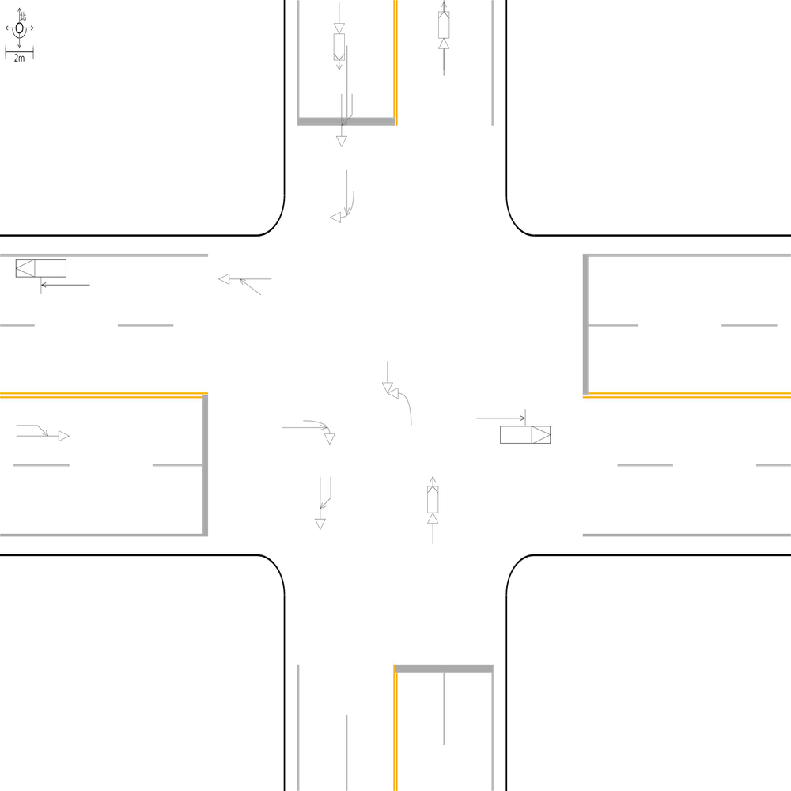 | 99.053030303 | 100 | 100 | 🔴 比對結果不同 原始句子:一方由西南往東北方向駐停車輛開啟車門，另一方車由西南往東北方向直行，兩車在東側路口遠端發生開車門側撞 比對句子:一方由西南往東北方向駐停車輛開啟車門，另一方車由西南往東北方向直行，兩車在東側路段(往東)發生開車門側撞 句子正確率:90.38% 差異標記:一方由西南往東北方向駐停車輛開啟車門，另一方車由西南往東北方向直行，兩車在東側路[➖口][➖遠][➖端][➕段][➕(][➕往][➕東][➕)]發生開車門側撞 -------------------------------------------------- 📊 統計資訊: 總字元數:528 正確字元數:523 錯誤字元數:5 ✅ 整體字元正確率:99.05% | ocr_labels: [] pred_ocr_labels: [] TP detail (matches): {} FP detail: {} FN detail: {}
images/base_maps/正交十字路口-中央分隔雙向4車道.jpg | images/collision_diagram/synthetic_tune_v2/test/Image_1762345800698135.png | 運研所 | 1.一方車由西南往南方向右轉，另一方車由西南往東北方向直行，兩車在西側路口近端發生右轉側撞 2.總事件數共8件，一方車由西南往東北方向停讓管制停等，另一方車為西南往東北方向直行，兩車在南側路段(往北)發生停等追撞 3.一方車由西南往南方向右轉，另一方車由西南往東北方向直行，兩車在東側路口近端發生右轉側撞 4.一方車由東南往西方向左轉，另一方車由西北往東南方向直行，兩車在路口中端發生左轉穿越側撞 5.一方車由東南往西左轉，另一方車由西往東直行，兩車在南側路口近端發生左轉交叉撞 6.一方車由西北往西方向右轉，另一方車由西北往東南方向直行，兩車在北側路口近端發生右轉側撞 7.一方車由西北往東南方向直行，另一方車由北往東南方向左轉，兩車在東側路口遠端發生左轉匯入側撞 8.一方車由東南往西北方向停讓管制停等，另一方車為東南往西北方向直行，兩車在西側路段(往西)發生停等追撞 9.一方車由東北往西南方向停讓管制停等，另一方車為東北往西南方向直行，兩車在北側路段(往南)發生停等追撞 10.兩方車皆由東北往西南方向直行，兩車在北側鄰近路口發生同向直行擦撞 11.兩方車皆由東北往西南方向直行，兩車在南側路段(往南)發生同向直行擦撞 | 1.一方車由東南往西方向左轉，另一方車由西北往東南方向直行，兩車在路口中端發生左轉穿越側撞 2.總事件數共8件，一方車由西南往東北方向停讓管制停等，另一方車為西南往東北方向直行，兩車在南側鄰近路口發生停等追撞 3.一方車由西北往西方向右轉，另一方車由西北往東南方向直行，兩車在北側路口近端發生右轉側撞 4.一方車由西南往南方向右轉，另一方車由西南往東北方向直行，兩車在西側路口近端發生右轉側撞 5.一方車由東南往西左轉，另一方車由西往東直行，兩車在南側路口近端發生左轉交叉撞 6.一方車由西南往南方向右轉，另一方車由西南往東北方向直行，兩車在東側路口近端發生右轉側撞 7.一方車由西北往東南方向直行，另一方車由北往東南方向左轉，兩車在東側路口遠端發生左轉匯入側撞 8.一方車由東北往西南方向停讓管制停等，另一方車為東北往西南方向直行，兩車在北側路段(往南)發生停等追撞 9.兩方車皆由東北往西南方向直行，兩車在南側路段(往南)發生同向直行擦撞 10.一方車由東南往西北方向停讓管制停等，另一方車為東南往西北方向直行，兩車在西側路段(往西)發生停等追撞 11.兩方車皆由東北往西南方向直行，兩車在北側鄰近路口發生同向直行擦撞 | 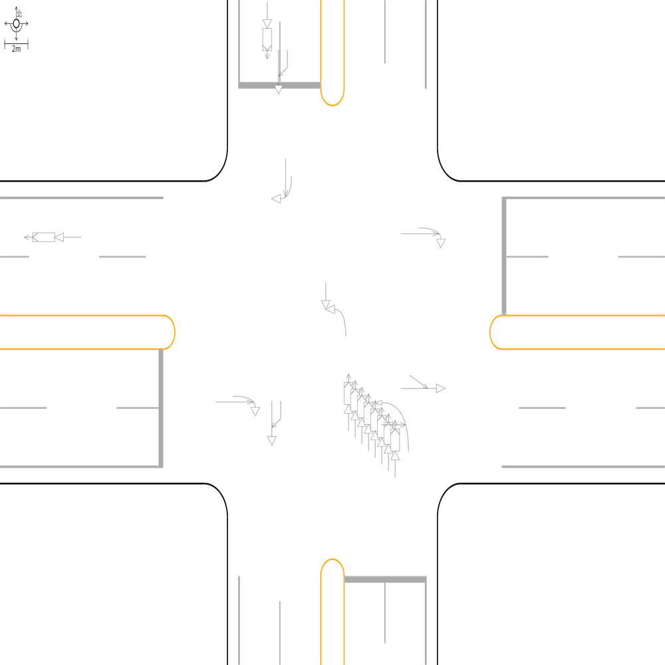 | 98.956158664 | 100 | 100 | 🔴 比對結果不同 原始句子:總事件數共8件，一方車由西南往東北方向停讓管制停等，另一方車為西南往東北方向直行，兩車在南側路段(往北)發生停等追撞 比對句子:總事件數共8件，一方車由西南往東北方向停讓管制停等，另一方車為西南往東北方向直行，兩車在南側鄰近路口發生停等追撞 句子正確率:91.38% 差異標記:總事件數共8件，一方車由西南往東北方向停讓管制停等，另一方車為西南往東北方向直行，兩車在南側[➕鄰][➕近]路[➕口][➖段][➖(][➖往][➖北][➖)]發生停等追撞 -------------------------------------------------- 📊 統計資訊: 總字元數:479 正確字元數:474 錯誤字元數:5 ✅ 整體字元正確率:98.96% | ocr_labels: [] pred_ocr_labels: [] TP detail (matches): {} FP detail: {} FN detail: {}
images/base_maps/正交十字路口-雙向8車道外側慢車道.jpg | images/collision_diagram/synthetic_tune_v2/test/Image_1762345801686984.png | 運研所 | 1.總事件數共8件，兩方車皆由西南往東北方向直行，兩車在南側路段(往北)發生同向直行擦撞 2.總事件數共8件，兩方車皆由西北往東南方向直行，兩車在西側路段(往東)發生同向直行擦撞 3.一方車由東北往西南方向停讓管制停等，另一方車為東北往西南方向直行，兩車在南側路段(往南)發生停等追撞 4.一方車由東南往西方向左轉，另一方車由西北往東南方向直行，兩車在路口中端發生左轉穿越側撞 5.一方車由東南往西北方向停讓管制停等，另一方車為東南往西北方向直行，兩車在東側路段(往西)發生停等追撞 6.一方車由東南往西北方向停讓管制停等，另一方車為東南往西北方向直行，兩車在東側鄰近路口發生停等追撞 7.一方車由西南往北方向左轉，另一方車由西南往東北方向直行，兩車在西側路口近端發生左轉側撞 8.一方由西南往東北方向駐停車輛開啟車門，另一方車由西南往東北方向直行，兩車在東側路口遠端發生開車門側撞 9.一方車由西北往西方向右轉，另一方車由西北往東南方向直行，兩車在北側路口近端發生右轉側撞 10.一方由東南往西北方向駐停車輛開啟車門，另一方車由東南往西北方向直行，兩車在北側路口遠端發生開車門側撞 11.兩方車皆由西北往東南方向直行，兩車在西側鄰近路口發生同向直行擦撞 12.一方車由西南往東北方向停讓管制停等，另一方車為西南往東北方向直行，兩車在北側路段(往北)發生停等追撞 13.一方車由西南往東北方向停讓管制停等，另一方車為西南往東北方向直行，兩車在南側鄰近路口發生停等追撞 14.一方車由東南往東方向右轉，另一方車由東南往西北方向直行，兩車在南側路口近端發生右轉側撞 15.一方車由東北往西南方向停讓管制停等，另一方車為東北往西南方向直行，兩車在北側路段(往南)發生停等追撞 16.一方車由東南往西北方向停讓管制停等，另一方車為東南往西北方向直行，兩車在西側路段(往西)發生停等追撞 | 1.總事件數共8件，兩方車皆由西南往東北方向直行，兩車在南側鄰近路口發生同向直行擦撞 2.總事件數共8件，兩方車皆由西北往東南方向直行，兩車在西側路段(往東)發生同向直行擦撞 3.一方車由東南往西北方向停讓管制停等，另一方車為東南往西北方向直行，兩車在東側鄰近路口發生停等追撞 4.一方車由東南往西方向左轉，另一方車由西北往東南方向直行，兩車在路口中端發生左轉穿越側撞 5.一方車由東南往東方向右轉，另一方車由東南往西北方向直行，兩車在南側路口近端發生右轉側撞 6.一方車由西南往東北方向停讓管制停等，另一方車為西南往東北方向直行，兩車在南側路段(往北)發生停等追撞 7.一方車由西南往北方向左轉，另一方車由西南往東北方向直行，兩車在西側路口近端發生左轉側撞 8.一方車由東北往西南方向停讓管制停等，另一方車為東北往西南方向直行，兩車在北側路段(往南)發生停等追撞 9.一方車由西北往西方向右轉，另一方車由西北往東南方向直行，兩車在北側路口近端發生右轉側撞 10.一方車由東南往西北方向停讓管制停等，另一方車為東南往西北方向直行，兩車在西側路段(往西)發生停等追撞 11.一方車由東南往西北方向停讓管制停等，另一方車為東南往西北方向直行，兩車在東側路段(往西)發生停等追撞 12.一方由西南往東北方向駐停車輛開啟車門，另一方車由西南往東北方向直行，兩車在東側路段(往東)發生開車門側撞 13.一方車由西南往東北方向停讓管制停等，另一方車為西南往東北方向直行，兩車在北側路段(往北)發生停等追撞 14.一方由東南往西北方向駐停車輛開啟車門，另一方車由東南往西北方向直行，兩車在北側路口遠端發生開車門側撞 15.兩方車皆由西北往東南方向直行，兩車在西側鄰近路口發生同向直行擦撞 16.一方車由東北往西南方向停讓管制停等，另一方車為東北往西南方向直行，兩車在南側路段(往南)發生停等追撞 | 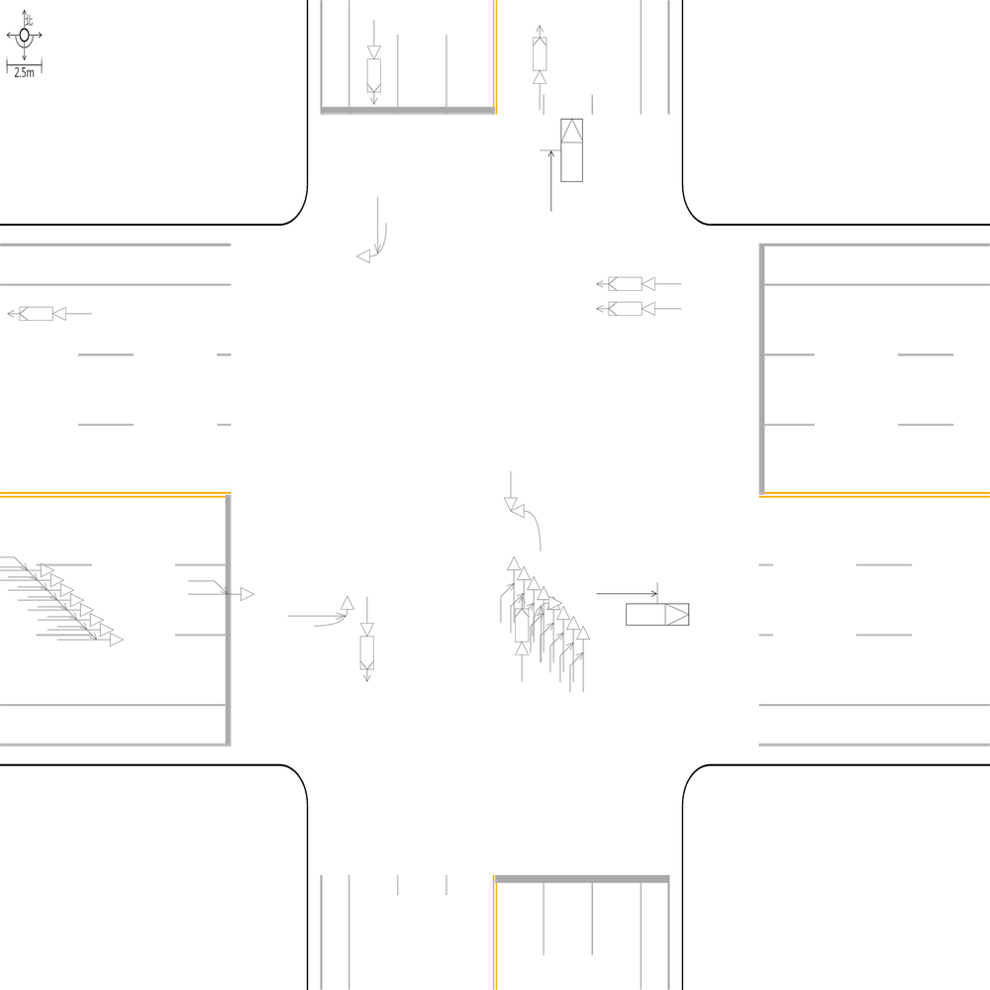 | 97.967479675 | 100 | 100 | 🔴 比對結果不同 原始句子:一方由西南往東北方向駐停車輛開啟車門，另一方車由西南往東北方向直行，兩車在東側路口遠端發生開車門側撞 比對句子:一方由西南往東北方向駐停車輛開啟車門，另一方車由西南往東北方向直行，兩車在東側路段(往東)發生開車門側撞 句子正確率:90.38% 差異標記:一方由西南往東北方向駐停車輛開啟車門，另一方車由西南往東北方向直行，兩車在東側路[➖口][➖遠][➖端][➕段][➕(][➕往][➕東][➕)]發生開車門側撞 -------------------------------------------------- 🔴 比對結果不同 原始句子:一方車由西南往東北方向停讓管制停等，另一方車為西南往東北方向直行，兩車在南側鄰近路口發生停等追撞 比對句子:一方車由西南往東北方向停讓管制停等，另一方車為西南往東北方向直行，兩車在南側路段(往北)發生停等追撞 句子正確率:90.00% 差異標記:一方車由西南往東北方向停讓管制停等，另一方車為西南往東北方向直行，兩車在南側[➖鄰][➖近]路[➖口][➕段][➕(][➕往][➕北][➕)]發生停等追撞 -------------------------------------------------- 🔴 比對結果不同 原始句子:總事件數共8件，兩方車皆由西南往東北方向直行，兩車在南側路段(往北)發生同向直行擦撞 比對句子:總事件數共8件，兩方車皆由西南往東北方向直行，兩車在南側鄰近路口發生同向直行擦撞 句子正確率:88.10% 差異標記:總事件數共8件，兩方車皆由西南往東北方向直行，兩車在南側[➕鄰][➕近]路[➕口][➖段][➖(][➖往][➖北][➖)]發生同向直行擦撞 -------------------------------------------------- 📊 統計資訊: 總字元數:738 正確字元數:723 錯誤字元數:15 ✅ 整體字元正確率:97.97% | ocr_labels: [] pred_ocr_labels: [] TP detail (matches): {} FP detail: {} FN detail: {}

images/base_maps/新竹市經國路1段、經國路2段、城北街、經國路2段159巷多岔路口.jpg | images/collision_diagram/synthetic_tune_v2/test/Image_1762345804485927.png | 運研所 | 1.一方車由西往東方向停讓管制停等，另一方車為西往東方向直行，兩車在東側路段(往東)發生停等追撞 2.一方車由南往北方向停讓管制停等，另一方車為南往北方向直行，兩車在北側路段(往北)發生停等追撞 3.一方車由南往西方向左轉，另一方車由北往南方向直行，兩車在路口中端發生左轉穿越側撞 4.一方車由北往東左轉，另一方車由東往西直行，兩車在北側路口近端發生左轉交叉撞 5.兩方車皆由南往北方向直行，兩車在南側路段(往北)發生同向直行擦撞 6.兩方車皆由東往西方向直行，兩車在東側路段(往西)發生同向直行擦撞 7.一方車由北往南方向停讓管制停等，另一方車為北往南方向直行，兩車在北側鄰近路口發生停等追撞 8.一方車由南往北方向停讓管制停等，另一方車為南往北方向直行，兩車在南側鄰近路口發生停等追撞 9.一方車由西往南方向右轉，另一方車由西往東方向直行，兩車在西側路口近端發生右轉側撞 10.一方車由東往西方向停讓管制停等，另一方車為東往西方向直行，兩車在西側路段(往西)發生停等追撞 11.兩方車皆由西往東方向直行，兩車在西側鄰近路口發生同向直行擦撞 12.兩方車皆由西往東方向直行，兩車在西側路段(往東)發生同向直行擦撞 13.一方車由北往南方向直行，另一方車由東往南方向左轉，兩車在南側路口遠端發生左轉匯入側撞 14.一方車由西往北左轉，另一方車由北往南直行，兩車在東側路口近端發生左轉交叉撞 | 1.一方車由西往南方向右轉，另一方車由西往東方向直行，兩車在西側路口近端發生右轉側撞 2.一方車由南往北方向停讓管制停等，另一方車為南往北方向直行，兩車在南側路段(往北)發生停等追撞 3.一方車由南往西方向左轉，另一方車由北往南方向直行，兩車在路口中端發生左轉穿越側撞 4.一方車由北往東左轉，另一方車由東往西直行，兩車在北側路口近端發生左轉交叉撞 5.兩方車皆由西往東方向直行，兩車在西側鄰近路口發生同向直行擦撞 6.一方車由西往北左轉，另一方車由北往南直行，兩車在東側路口近端發生左轉交叉撞 7.一方車由北往南方向停讓管制停等，另一方車為北往南方向直行，兩車在北側鄰近路口發生停等追撞 8.一方車由東往西方向停讓管制停等，另一方車為東往西方向直行，兩車在西側路段(往西)發生停等追撞 9.兩方車皆由南往北方向直行，兩車在南側鄰近路口發生同向直行擦撞 10.一方車由西往東方向停讓管制停等，另一方車為西往東方向直行，兩車在東側路段(往東)發生停等追撞 11.兩方車皆由東往西方向直行，兩車在東側路段(往西)發生同向直行擦撞 12.一方車由北往南方向直行，另一方車由東往南方向左轉，兩車在南側路口遠端發生左轉匯入側撞 13.兩方車皆由西往東方向直行，兩車在西側路段(往東)發生同向直行擦撞 14.一方車由南往北方向停讓管制停等，另一方車為南往北方向直行，兩車在北側路段(往北)發生停等追撞 | 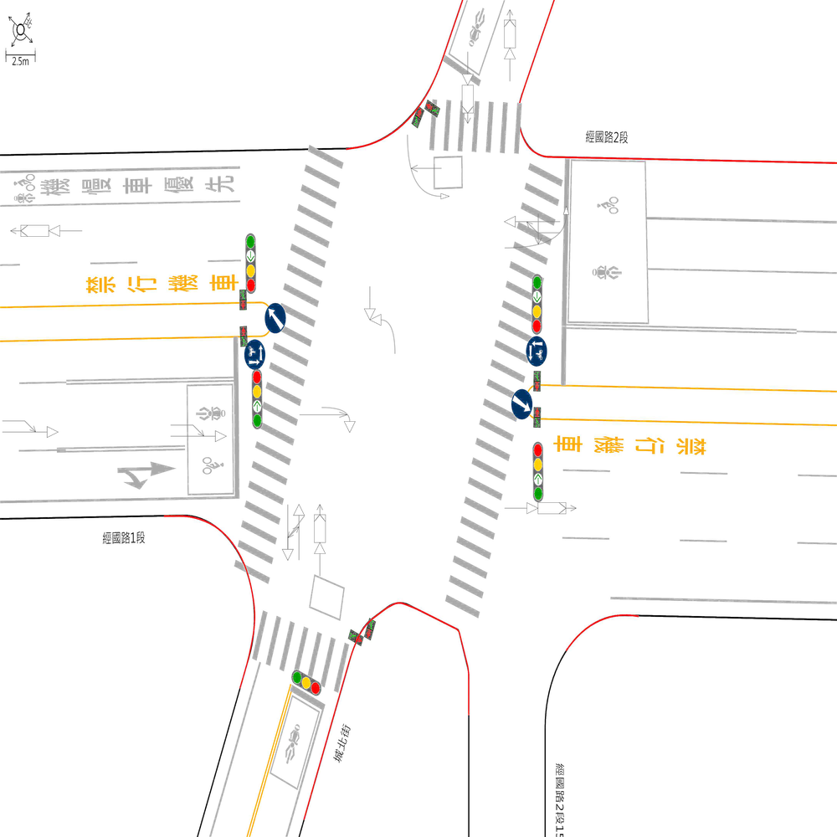 | 98.181818182 | 100 | 100 | 🔴 比對結果不同 原始句子:一方車由南往北方向停讓管制停等，另一方車為南往北方向直行，兩車在南側鄰近路口發生停等追撞 比對句子:一方車由南往北方向停讓管制停等，另一方車為南往北方向直行，兩車在南側路段(往北)發生停等追撞 句子正確率:89.13% 差異標記:一方車由南往北方向停讓管制停等，另一方車為南往北方向直行，兩車在南側[➖鄰][➖近]路[➖口][➕段][➕(][➕往][➕北][➕)]發生停等追撞 -------------------------------------------------- 🔴 比對結果不同 原始句子:兩方車皆由南往北方向直行，兩車在南側路段(往北)發生同向直行擦撞 比對句子:兩方車皆由南往北方向直行，兩車在南側鄰近路口發生同向直行擦撞 句子正確率:84.38% 差異標記:兩方車皆由南往北方向直行，兩車在南側[➕鄰][➕近]路[➕口][➖段][➖(][➖往][➖北][➖)]發生同向直行擦撞 -------------------------------------------------- 📊 統計資訊: 總字元數:550 正確字元數:540 錯誤字元數:10 ✅ 整體字元正確率:98.18% | ocr_labels: [] pred_ocr_labels: [] TP detail (matches): {} FP detail: {} FN detail: {}
images/base_maps/正交十字路口-無分向道路.jpg | images/collision_diagram/synthetic_tune_v2/test/Image_1762345805461375.png | 運研所 | 1.兩方車皆由東南往西北方向直行，兩車在東側路段(往西)發生同向直行擦撞 2.總事件數共6件，一方車由西南往北左轉，另一方車由北往南直行，兩車在西側路口近端發生左轉交叉撞 3.一方車由西北往西方向右轉，另一方車由西北往東南方向直行，兩車在北側路口近端發生右轉側撞 4.兩方車皆由西北往東南方向直行，兩車在西側路段(往東)發生同向直行擦撞 5.一方由東南往西北方向駐停車輛開啟車門，另一方車由東南往西北方向直行，兩車在北側路口遠端發生開車門側撞 6.兩方車皆由西南往東北方向直行，兩車在南側路段(往北)發生同向直行擦撞 7.一方車由東南往西左轉，另一方車由西往東直行，兩車在南側路口近端發生左轉交叉撞 8.兩方車皆由東北往西南方向直行，兩車在北側路段(往南)發生同向直行擦撞 9.一方車由東南往西方向左轉，另一方車由西北往東南方向直行，兩車在路口中端發生左轉穿越側撞 10.一方車由東北往西南方向停讓管制停等，另一方車為東北往西南方向直行，兩車在南側路段(往南)發生停等追撞 11.兩方車皆由東南往西北方向直行，兩車在西側路段(往西)發生同向直行擦撞 12.兩方車皆由西北往東南方向直行，兩車在西側鄰近路口發生同向直行擦撞 13.一方車由東北往西南方向停讓管制停等，另一方車為東北往西南方向直行，兩車在北側鄰近路口發生停等追撞 | 1.總事件數共6件，一方車由西南往北左轉，另一方車由北往南直行，兩車在西側路口近端發生左轉交叉撞 2.一方車由東南往西方向左轉，另一方車由西北往東南方向直行，兩車在路口中端發生左轉穿越側撞 3.一方車由東北往西南方向停讓管制停等，另一方車為東北往西南方向直行，兩車在南側路段(往南)發生停等追撞 4.兩方車皆由西北往東南方向直行，兩車在西側路段(往東)發生同向直行擦撞 5.兩方車皆由東南往西北方向直行，兩車在東側路段(往西)發生同向直行擦撞 6.一方車由西北往西方向右轉，另一方車由西北往東南方向直行，兩車在北側路口近端發生右轉側撞 7.兩方車皆由西南往東北方向直行，兩車在南側鄰近路口發生同向直行擦撞 8.兩方車皆由東南往西北方向直行，兩車在西側路段(往西)發生同向直行擦撞 9.一方車由東南往西左轉，另一方車由西往東直行，兩車在南側路口近端發生左轉交叉撞 10.一方車由東北往西南方向停讓管制停等，另一方車為東北往西南方向直行，兩車在北側鄰近路口發生停等追撞 11.兩方車皆由西北往東南方向直行，兩車在西側鄰近路口發生同向直行擦撞 12.兩方車皆由東北往西南方向直行，兩車在北側路段(往南)發生同向直行擦撞 13.一方由東南往西北方向駐停車輛開啟車門，另一方車由東南往西北方向直行，兩車在北側路口遠端發生開車門側撞 | 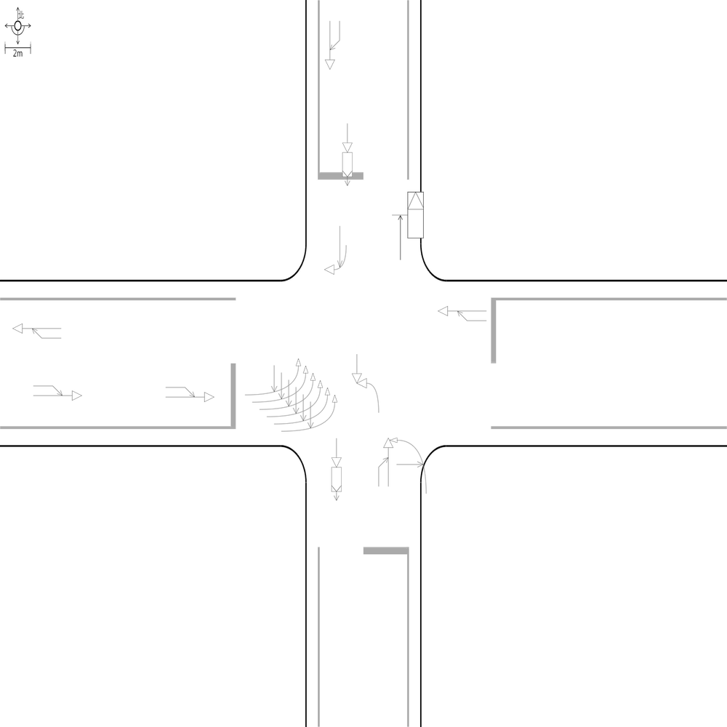 | 99.038461538 | 100 | 100 | 🔴 比對結果不同 原始句子:兩方車皆由西南往東北方向直行，兩車在南側路段(往北)發生同向直行擦撞 比對句子:兩方車皆由西南往東北方向直行，兩車在南側鄰近路口發生同向直行擦撞 句子正確率:85.29% 差異標記:兩方車皆由西南往東北方向直行，兩車在南側[➕鄰][➕近]路[➕口][➖段][➖(][➖往][➖北][➖)]發生同向直行擦撞 -------------------------------------------------- 📊 統計資訊: 總字元數:520 正確字元數:515 錯誤字元數:5 ✅ 整體字元正確率:99.04% | ocr_labels: [] pred_ocr_labels: [] TP detail (matches): {} FP detail: {} FN detail: {}
images/base_maps/斜交十字路口-雙向4車道.jpg | images/collision_diagram/synthetic_tune_v2/test/Image_1762345806366440.png | 運研所 | 1.總事件數共9件，一方車由南往西方向左轉，另一方車由北往南方向直行，兩車在路口中端發生左轉穿越側撞 2.兩方車皆由東往西方向直行，兩車在西側路段(往西)發生同向直行擦撞 3.一方車由南往西左轉，另一方車由西往東直行，兩車在南側路口近端發生左轉交叉撞 4.一方車由北往西方向右轉，另一方車由北往南方向直行，兩車在北側路口近端發生右轉側撞 5.一方車由西往北方向左轉，另一方車由西往東方向直行，兩車在東側路口近端發生左轉側撞 6.一方車由西往南方向右轉，另一方車由西往東方向直行，兩車在西側路口近端發生右轉側撞 7.一方由西往東方向駐停車輛開啟車門，另一方車由西往東方向直行，兩車在西側路段(往東)發生開車門側撞 8.一方車由南往北方向停讓管制停等，另一方車為南往北方向直行，兩車在北側路段(往北)發生停等追撞 9.一方車由北往南方向停讓管制停等，另一方車為北往南方向直行，兩車在北側路段(往南)發生停等追撞 10.兩方車皆由北往南方向直行，兩車在北側鄰近路口發生同向直行擦撞 11.一方車由東往西方向停讓管制停等，另一方車為東往西方向直行，兩車在東側路段(往西)發生停等追撞 | 1.總事件數共9件，一方車由南往西方向左轉，另一方車由北往南方向直行，兩車在路口中端發生左轉穿越側撞 2.一方車由南往西左轉，另一方車由西往東直行，兩車在南側路口近端發生左轉交叉撞 3.一方車由西往北方向左轉，另一方車由西往東方向直行，兩車在東側路口近端發生左轉側撞 4.一方車由北往南方向停讓管制停等，另一方車為北往南方向直行，兩車在北側路段(往南)發生停等追撞 5.一方車由北往西方向右轉，另一方車由北往南方向直行，兩車在北側路口近端發生右轉側撞 6.一方車由西往南方向右轉，另一方車由西往東方向直行，兩車在西側路口近端發生右轉側撞 7.一方車由東往西方向停讓管制停等，另一方車為東往西方向直行，兩車在東側鄰近路口發生停等追撞 8.一方車由南往北方向停讓管制停等，另一方車為南往北方向直行，兩車在北側路段(往北)發生停等追撞 9.兩方車皆由北往南方向直行，兩車在北側鄰近路口發生同向直行擦撞 10.兩方車皆由東往西方向直行，兩車在西側路段(往西)發生同向直行擦撞 11.一方由西往東方向駐停車輛開啟車門，另一方車由西往東方向直行，兩車在西側路段(往東)發生開車門側撞 | 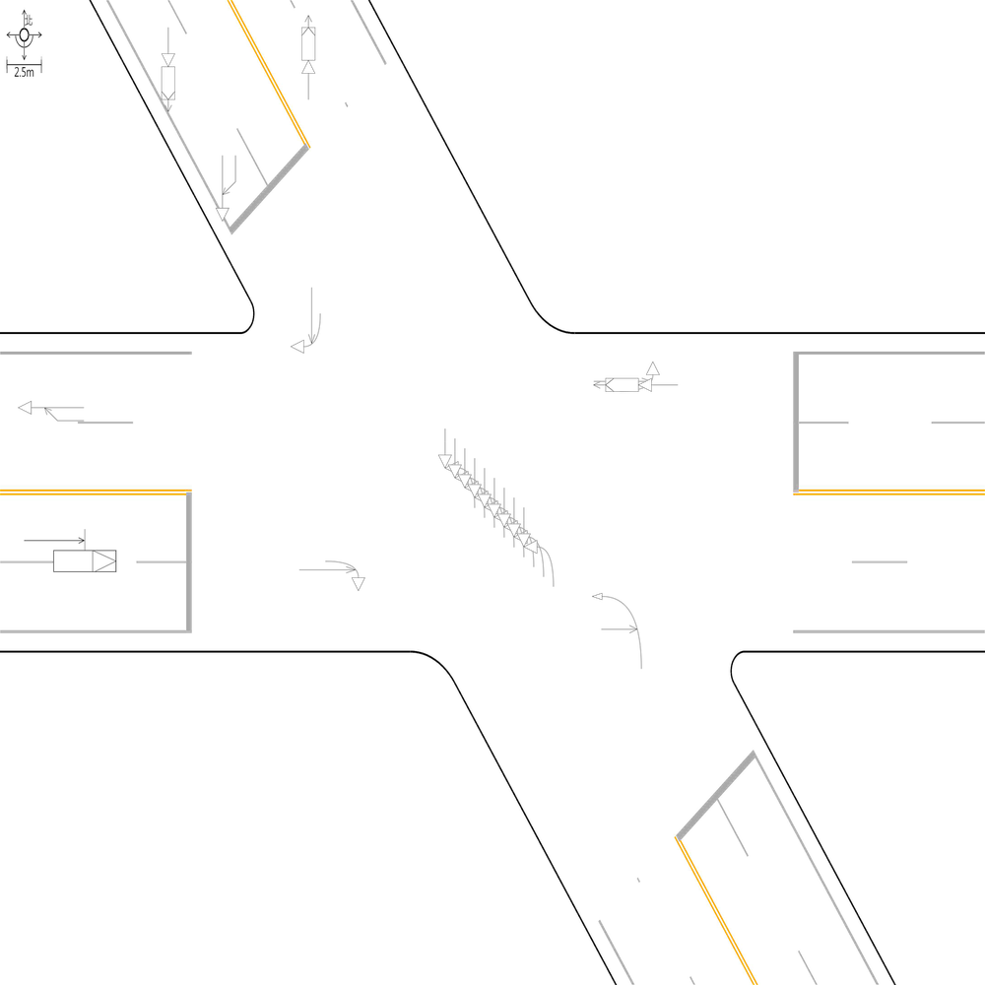 | 98.896247241 | 100 | 100 | 🔴 比對結果不同 原始句子:一方車由東往西方向停讓管制停等，另一方車為東往西方向直行，兩車在東側路段(往西)發生停等追撞 比對句子:一方車由東往西方向停讓管制停等，另一方車為東往西方向直行，兩車在東側鄰近路口發生停等追撞 句子正確率:89.13% 差異標記:一方車由東往西方向停讓管制停等，另一方車為東往西方向直行，兩車在東側[➕鄰][➕近]路[➕口][➖段][➖(][➖往][➖西][➖)]發生停等追撞 -------------------------------------------------- 📊 統計資訊: 總字元數:453 正確字元數:448 錯誤字元數:5 ✅ 整體字元正確率:98.90% | ocr_labels: [] pred_ocr_labels: [] TP detail (matches): {} FP detail: {} FN detail: {}

images/base_maps/正交十字路口-中央分隔雙向4車道.jpg | images/collision_diagram/synthetic_tune_v2/test/Image_1762345808514878.png | 運研所 | 1.一方車由東南往西北方向停讓管制停等，另一方車為東南往西北方向直行，兩車在西側路段(往西)發生停等追撞 2.一方車由西南往北方向左轉，另一方車由西南往東北方向直行，兩車在西側路口近端發生左轉側撞 3.一方車由西南往南方向右轉，另一方車由西南往東北方向直行，兩車在東側路口近端發生右轉側撞 4.一方車由西北往東左轉，另一方車由東往西直行，兩車在北側路口近端發生左轉交叉撞 5.一方車由東南往西北方向直行，另一方車由南往西北方向左轉，兩車在西側路口遠端發生左轉匯入側撞 6.一方車由西北往東南方向停讓管制停等，另一方車為西北往東南方向直行，兩車在西側鄰近路口發生停等追撞 7.兩方車皆由西北往東南方向直行，兩車在東側路段(往東)發生同向直行擦撞 8.一方車由東南往東方向右轉，另一方車由東南往西北方向直行，兩車在南側路口近端發生右轉側撞 9.一方由西北往東南方向駐停車輛開啟車門，另一方車由西北往東南方向直行，兩車在南側路段(往南)發生開車門側撞 10.兩方車皆由西南往東北方向直行，兩車在北側路段(往北)發生同向直行擦撞 11.兩方車皆由西南往東北方向直行，兩車在南側路段(往北)發生同向直行擦撞 12.一方車由東南往西方向左轉，另一方車由西北往東南方向直行，兩車在路口中端發生左轉穿越側撞 13.一方車由西南往東北方向直行，另一方車由西往東北方向左轉，兩車在北側路口遠端發生左轉匯入側撞 14.兩方車皆由西北往東南方向直行，兩車在西側路段(往東)發生同向直行擦撞 | 1.一方車由東南往西方向左轉，另一方車由西北往東南方向直行，兩車在路口中端發生左轉穿越側撞 2.一方車由西南往北方向左轉，另一方車由西南往東北方向直行，兩車在西側路口近端發生左轉側撞 3.一方車由西北往東左轉，另一方車由東往西直行，兩車在北側路口近端發生左轉交叉撞 4.一方車由東南往東方向右轉，另一方車由東南往西北方向直行，兩車在南側路口近端發生右轉側撞 5.一方車由西南往南方向右轉，另一方車由西南往東北方向直行，兩車在東側路口近端發生右轉側撞 6.兩方車皆由西南往東北方向直行，兩車在南側路段(往北)發生同向直行擦撞 7.一方車由西北往東南方向停讓管制停等，另一方車為西北往東南方向直行，兩車在西側鄰近路口發生停等追撞 8.一方車由東南往西北方向停讓管制停等，另一方車為東南往西北方向直行，兩車在西側路段(往西)發生停等追撞 9.兩方車皆由西北往東南方向直行，兩車在西側路段(往東)發生同向直行擦撞 10.一方車由東南往西北方向直行，另一方車由南往西北方向左轉，兩車在西側路口遠端發生左轉匯入側撞 11.一方由西北往東南方向駐停車輛開啟車門，另一方車由西北往東南方向直行，兩車在南側路段(往南)發生開車門側撞 12.兩方車皆由西南往東北方向直行，兩車在北側路段(往北)發生同向直行擦撞 13.兩方車皆由西北往東南方向直行，兩車在東側路段(往東)發生同向直行擦撞 14.一方車由西南往東北方向直行，另一方車由西往東北方向左轉，兩車在北側路口遠端發生左轉匯入側撞 | 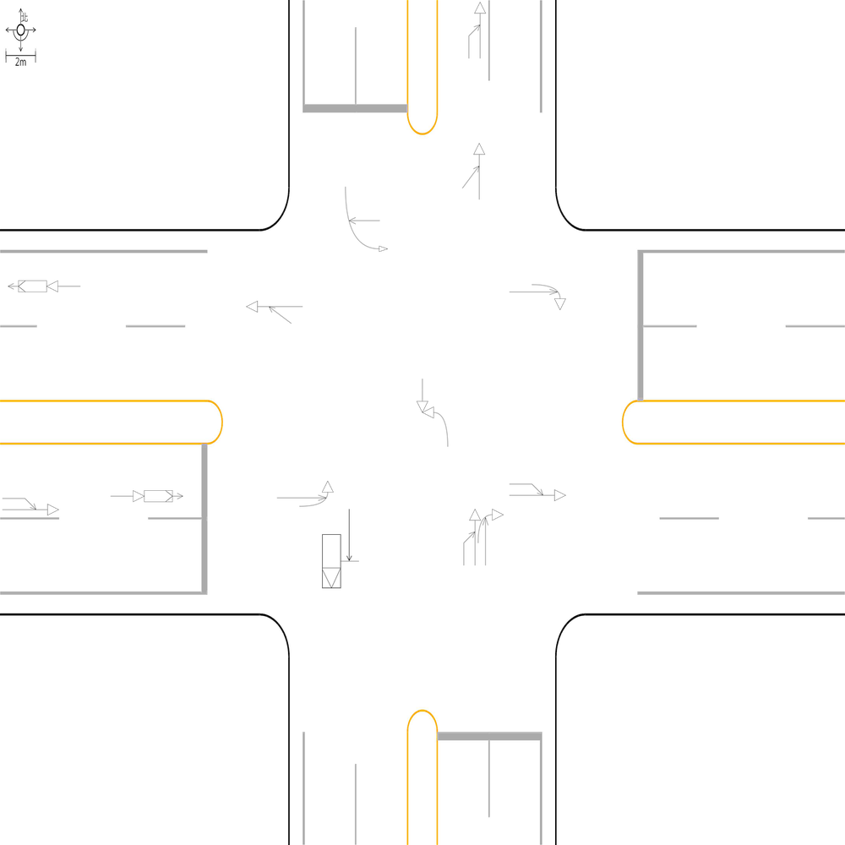 | 100 | 100 | 100 | 📊 統計資訊: 總字元數:586 正確字元數:586 錯誤字元數:0 ✅ 整體字元正確率:100.00% | ocr_labels: [] pred_ocr_labels: [] TP detail (matches): {} FP detail: {} FN detail: {}

images/base_maps/斜交十字路口-雙向4車道.jpg | images/collision_diagram/synthetic_tune_v2/test/Image_1762345810597396.png | 運研所 | 1.總事件數共8件，兩方車皆由北往南方向直行，兩車在北側鄰近路口發生同向直行擦撞 2.兩方車皆由南往北方向直行，兩車在南側路段(往北)發生同向直行擦撞 3.一方車由北往西方向右轉，另一方車由北往南方向直行，兩車在北側路口近端發生右轉側撞 4.兩方車皆由東往西方向直行，兩車在東側鄰近路口發生同向直行擦撞 5.一方由西往東方向駐停車輛開啟車門，另一方車由西往東方向直行，兩車在東側路口遠端發生開車門側撞 6.一方車由南往西方向左轉，另一方車由北往南方向直行，兩車在路口中端發生左轉穿越側撞 7.一方車由東往西方向停讓管制停等，另一方車為東往西方向直行，兩車在西側路段(往西)發生停等追撞 8.一方車由南往北方向停讓管制停等，另一方車為南往北方向直行，兩車在北側路段(往北)發生停等追撞 9.一方車由西往南方向右轉，另一方車由西往東方向直行，兩車在西側路口近端發生右轉側撞 10.一方車由西往北左轉，另一方車由北往南直行，兩車在東側路口近端發生左轉交叉撞 11.兩方車皆由西往東方向直行，兩車在西側鄰近路口發生同向直行擦撞 | 1.總事件數共8件，兩方車皆由北往南方向直行，兩車在北側鄰近路口發生同向直行擦撞 2.一方車由南往西方向左轉，另一方車由北往南方向直行，兩車在路口中端發生左轉穿越側撞 3.一方車由西往北左轉，另一方車由北往南直行，兩車在東側路口近端發生左轉交叉撞 4.一方車由西往南方向右轉，另一方車由西往東方向直行，兩車在西側路口近端發生右轉側撞 5.兩方車皆由南往北方向直行，兩車在南側路段(往北)發生同向直行擦撞 6.一方車由北往西方向右轉，另一方車由北往南方向直行，兩車在北側路口近端發生右轉側撞 7.一方車由東往西方向停讓管制停等，另一方車為東往西方向直行，兩車在西側路段(往西)發生停等追撞 8.一方車由南往北方向停讓管制停等，另一方車為南往北方向直行，兩車在北側路段(往北)發生停等追撞 9.兩方車皆由東往西方向直行，兩車在東側鄰近路口發生同向直行擦撞 10.兩方車皆由西往東方向直行，兩車在西側鄰近路口發生同向直行擦撞 11.一方由西往東方向駐停車輛開啟車門，另一方車由西往東方向直行，兩車在東側路段(往東)發生開車門側撞 | 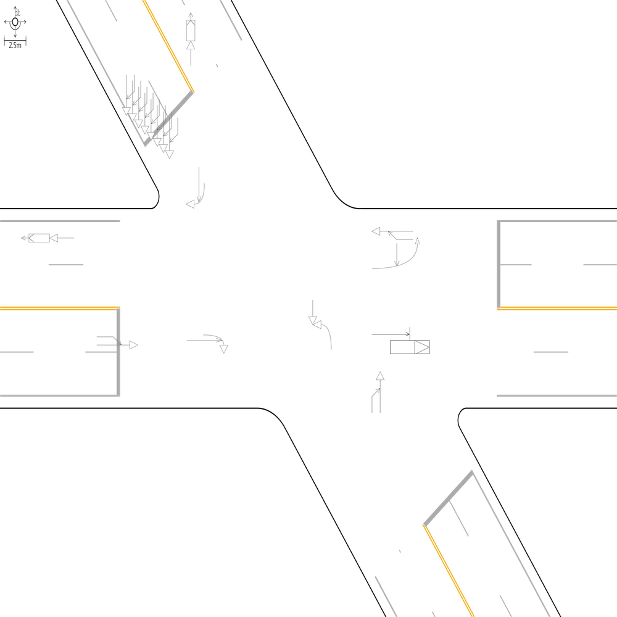 | 98.829039813 | 100 | 100 | 🔴 比對結果不同 原始句子:一方由西往東方向駐停車輛開啟車門，另一方車由西往東方向直行，兩車在東側路口遠端發生開車門側撞 比對句子:一方由西往東方向駐停車輛開啟車門，另一方車由西往東方向直行，兩車在東側路段(往東)發生開車門側撞 句子正確率:89.58% 差異標記:一方由西往東方向駐停車輛開啟車門，另一方車由西往東方向直行，兩車在東側路[➖口][➖遠][➖端][➕段][➕(][➕往][➕東][➕)]發生開車門側撞 -------------------------------------------------- 📊 統計資訊: 總字元數:427 正確字元數:422 錯誤字元數:5 ✅ 整體字元正確率:98.83% | ocr_labels: [] pred_ocr_labels: [] TP detail (matches): {} FP detail: {} FN detail: {}
images/base_maps/正交十字路口-雙向8車道外側慢車道.jpg | images/collision_diagram/synthetic_tune_v2/test/Image_1762345811528524.png | 運研所 | 1.總事件數共7件，一方車由東北往西南方向停讓管制停等，另一方車為東北往西南方向直行，兩車在北側鄰近路口發生停等追撞 2.一方車由西南往南方向右轉，另一方車由西南往東北方向直行，兩車在東側路口近端發生右轉側撞 3.一方車由西北往東南方向直行，另一方車由北往東南方向左轉，兩車在東側路口遠端發生左轉匯入側撞 4.一方車由東南往西方向左轉，另一方車由西北往東南方向直行，兩車在路口中端發生左轉穿越側撞 5.一方車由東南往西北方向直行，另一方車由南往西北方向左轉，兩車在西側路口遠端發生左轉匯入側撞 6.兩方車皆由西南往東北方向直行，兩車在北側路段(往北)發生同向直行擦撞 7.一方車由西北往東左轉，另一方車由東往西直行，兩車在北側路口近端發生左轉交叉撞 8.一方車由西北往東南方向停讓管制停等，另一方車為西北往東南方向直行，兩車在西側鄰近路口發生停等追撞 9.一方車由西南往北方向左轉，另一方車由西南往東北方向直行，兩車在西側路口近端發生左轉側撞 10.一方車由東南往西左轉，另一方車由西往東直行，兩車在南側路口近端發生左轉交叉撞 11.一方車由東北往西南方向停讓管制停等，另一方車為東北往西南方向直行，兩車在南側路段(往南)發生停等追撞 12.一方由西北往東南方向駐停車輛開啟車門，另一方車由西北往東南方向直行，兩車在北側路段(往南)發生開車門側撞 13.兩方車皆由西南往東北方向直行，兩車在南側鄰近路口發生同向直行擦撞 | 1.一方車由西南往南方向右轉，另一方車由西南往東北方向直行，兩車在東側路口近端發生右轉側撞 2.總事件數共7件，一方車由東北往西南方向停讓管制停等，另一方車為東北往西南方向直行，兩車在北側鄰近路口發生停等追撞 3.一方車由東南往西左轉，另一方車由西往東直行，兩車在南側路口近端發生左轉交叉撞 4.一方車由西北往東南方向直行，另一方車由北往東南方向左轉，兩車在東側路口遠端發生左轉匯入側撞 5.一方車由西北往東左轉，另一方車由東往西直行，兩車在北側路口近端發生左轉交叉撞 6.一方車由西南往北方向左轉，另一方車由西南往東北方向直行，兩車在西側路口近端發生左轉側撞 7.一方車由東南往西方向左轉，另一方車由西北往東南方向直行，兩車在路口中端發生左轉穿越側撞 8.一方車由西北往東南方向停讓管制停等，另一方車為西北往東南方向直行，兩車在西側鄰近路口發生停等追撞 9.兩方車皆由西南往東北方向直行，兩車在北側路段(往北)發生同向直行擦撞 10.一方車由東北往西南方向停讓管制停等，另一方車為東北往西南方向直行，兩車在南側路段(往南)發生停等追撞 11.一方由西北往東南方向駐停車輛開啟車門，另一方車由西北往東南方向直行，兩車在北側路段(往南)發生開車門側撞 12.兩方車皆由西南往東北方向直行，兩車在南側路段(往北)發生同向直行擦撞 13.一方車由東南往西北方向直行，另一方車由南往西北方向左轉，兩車在西側路口遠端發生左轉匯入側撞 | 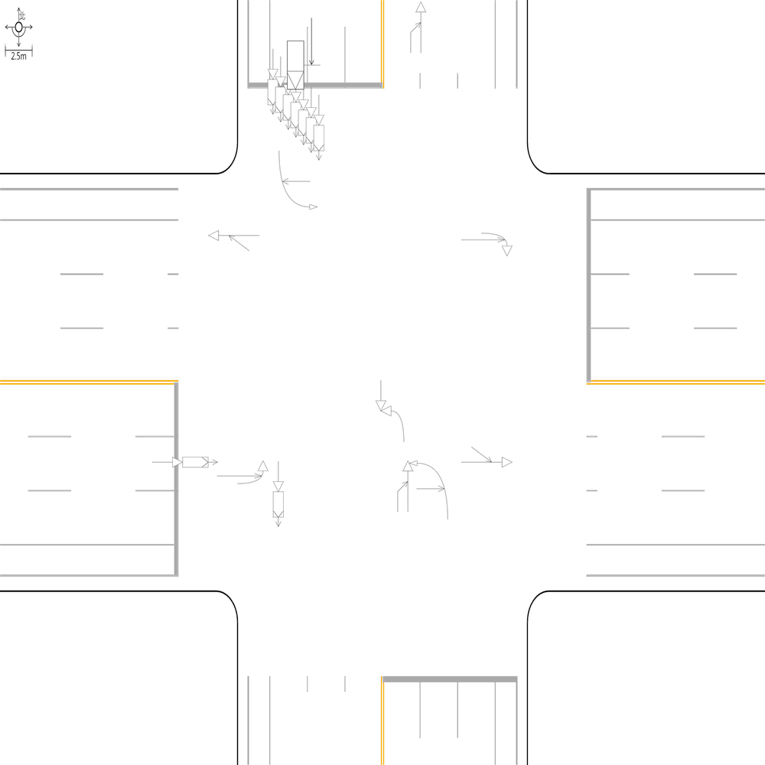 | 99.121265378 | 100 | 100 | 🔴 比對結果不同 原始句子:兩方車皆由西南往東北方向直行，兩車在南側鄰近路口發生同向直行擦撞 比對句子:兩方車皆由西南往東北方向直行，兩車在南側路段(往北)發生同向直行擦撞 句子正確率:85.29% 差異標記:兩方車皆由西南往東北方向直行，兩車在南側[➖鄰][➖近]路[➖口][➕段][➕(][➕往][➕北][➕)]發生同向直行擦撞 -------------------------------------------------- 📊 統計資訊: 總字元數:569 正確字元數:564 錯誤字元數:5 ✅ 整體字元正確率:99.12% | ocr_labels: [] pred_ocr_labels: [] TP detail (matches): {} FP detail: {} FN detail: {}
images/base_maps/斜交十字路口-雙向4車道外側慢車道.jpg | images/collision_diagram/synthetic_tune_v2/test/Image_1762345812475969.png | 運研所 | 1.總事件數共6件，一方由西往東方向駐停車輛開啟車門，另一方車由西往東方向直行，兩車在東側路口遠端發生開車門側撞 2.一方車由南往西方向左轉，另一方車由北往南方向直行，兩車在路口中端發生左轉穿越側撞 3.兩方車皆由西往東方向直行，兩車在西側鄰近路口發生同向直行擦撞 4.一方車由東往西方向直行，另一方車由南往西方向左轉，兩車在西側路口遠端發生左轉匯入側撞 5.一方車由西往南方向右轉，另一方車由西往東方向直行，兩車在西側路口近端發生右轉側撞 6.一方車由北往東左轉，另一方車由東往西直行，兩車在北側路口近端發生左轉交叉撞 7.一方車由北往南方向停讓管制停等，另一方車為北往南方向直行，兩車在北側路段(往南)發生停等追撞 8.一方車由南往西左轉，另一方車由西往東直行，兩車在南側路口近端發生左轉交叉撞 9.一方由南往北方向駐停車輛開啟車門，另一方車由南往北方向直行，兩車在北側路段(往北)發生開車門側撞 10.一方由東往西方向駐停車輛開啟車門，另一方車由東往西方向直行，兩車在東側路段(往西)發生開車門側撞 11.兩方車皆由北往南方向直行，兩車在北側鄰近路口發生同向直行擦撞 12.一方車由西往北左轉，另一方車由北往南直行，兩車在東側路口近端發生左轉交叉撞 13.一方車由東往西方向停讓管制停等，另一方車為東往西方向直行，兩車在西側路段(往西)發生停等追撞 14.一方車由東往西方向停讓管制停等，另一方車為東往西方向直行，兩車在東側鄰近路口發生停等追撞 | 1.總事件數共6件，一方由西往東方向駐停車輛開啟車門，另一方車由西往東方向直行，兩車在東側路口遠端發生開車門側撞 2.一方車由南往西左轉，另一方車由西往東直行，兩車在南側路口近端發生左轉交叉撞 3.一方車由北往東左轉，另一方車由東往西直行，兩車在北側路口近端發生左轉交叉撞 4.一方車由西往北左轉，另一方車由北往南直行，兩車在東側路口近端發生左轉交叉撞 5.一方車由東往西方向停讓管制停等，另一方車為東往西方向直行，兩車在西側路段(往西)發生停等追撞 6.一方車由南往西方向左轉，另一方車由北往南方向直行，兩車在路口中端發生左轉穿越側撞 7.一方車由西往南方向右轉，另一方車由西往東方向直行，兩車在西側路口近端發生右轉側撞 8.一方車由東往西方向停讓管制停等，另一方車為東往西方向直行，兩車在東側鄰近路口發生停等追撞 9.一方車由東往西方向直行，另一方車由南往西方向左轉，兩車在西側路口遠端發生左轉匯入側撞 10.一方車由北往南方向停讓管制停等，另一方車為北往南方向直行，兩車在北側路段(往南)發生停等追撞 11.兩方車皆由北往南方向直行，兩車在北側鄰近路口發生同向直行擦撞 12.一方由南往北方向駐停車輛開啟車門，另一方車由南往北方向直行，兩車在北側路段(往北)發生開車門側撞 13.兩方車皆由西往東方向直行，兩車在西側鄰近路口發生同向直行擦撞 14.一方由東往西方向駐停車輛開啟車門，另一方車由東往西方向直行，兩車在東側路段(往西)發生開車門側撞 | 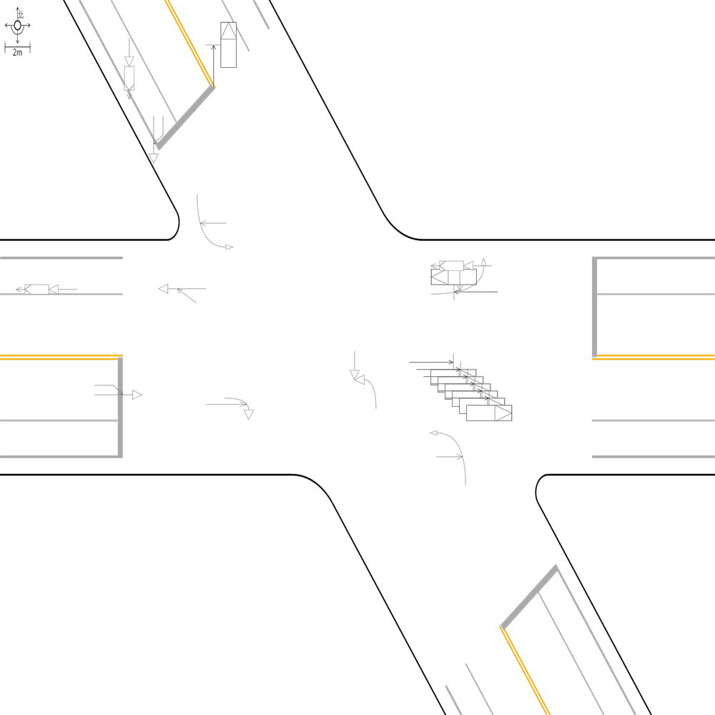 | 100 | 100 | 100 | 📊 統計資訊: 總字元數:579 正確字元數:579 錯誤字元數:0 ✅ 整體字元正確率:100.00% | ocr_labels: [] pred_ocr_labels: [] TP detail (matches): {} FP detail: {} FN detail: {}

images/base_maps/正交十字路口-雙向4車道.jpg | images/collision_diagram/synthetic_tune_v2/test/Image_1762345814623570.png | 運研所 | 1.總事件數共7件，一方由西北往東南方向駐停車輛開啟車門，另一方車由西北往東南方向直行，兩車在北側路段(往南)發生開車門側撞 2.一方車由西北往東南方向停讓管制停等，另一方車為西北往東南方向直行，兩車在東側路段(往東)發生停等追撞 3.一方車由東南往西方向左轉，另一方車由西北往東南方向直行，兩車在路口中端發生左轉穿越側撞 4.一方車由東南往西北方向停讓管制停等，另一方車為東南往西北方向直行，兩車在東側路段(往西)發生停等追撞 5.一方車由西北往東南方向停讓管制停等，另一方車為西北往東南方向直行，兩車在西側鄰近路口發生停等追撞 6.兩方車皆由東南往西北方向直行，兩車在西側路段(往西)發生同向直行擦撞 7.一方車由西南往東北方向停讓管制停等，另一方車為西南往東北方向直行，兩車在北側路段(往北)發生停等追撞 8.一方車由西南往南方向右轉，另一方車由西南往東北方向直行，兩車在西側路口近端發生右轉側撞 9.一方車由東南往西北方向直行，另一方車由南往西北方向左轉，兩車在西側路口遠端發生左轉匯入側撞 10.一方車由西南往東北方向停讓管制停等，另一方車為西南往東北方向直行，兩車在南側路段(往北)發生停等追撞 11.一方車由西北往東方向左轉，另一方車由西北往東南方向直行，兩車在北側路口近端發生左轉側撞 12.一方車由東南往西北方向停讓管制停等，另一方車為東南往西北方向直行，兩車在東側鄰近路口發生停等追撞 13.一方車由西南往東北方向停讓管制停等，另一方車為西南往東北方向直行，兩車在南側鄰近路口發生停等追撞 14.一方由西北往東南方向駐停車輛開啟車門，另一方車由西北往東南方向直行，兩車在南側路段(往南)發生開車門側撞 15.一方車由東北往西南方向停讓管制停等，另一方車為東北往西南方向直行，兩車在北側鄰近路口發生停等追撞 | 1.一方車由西南往東北方向停讓管制停等，另一方車為西南往東北方向直行，兩車在南側路段(往北)發生停等追撞 2.總事件數共7件，一方由西北往東南方向駐停車輛開啟車門，另一方車由西北往東南方向直行，兩車在北側路段(往南)發生開車門側撞 3.一方車由東南往西北方向停讓管制停等，另一方車為東南往西北方向直行，兩車在東側鄰近路口發生停等追撞 4.一方車由西南往東北方向停讓管制停等，另一方車為西南往東北方向直行，兩車在南側鄰近路口發生停等追撞 5.一方車由東南往西北方向停讓管制停等，另一方車為東南往西北方向直行，兩車在東側路段(往西)發生停等追撞 6.一方車由西北往東南方向停讓管制停等，另一方車為西北往東南方向直行，兩車在東側路段(往東)發生停等追撞 7.一方車由西南往南方向右轉，另一方車由西南往東北方向直行，兩車在西側路口近端發生右轉側撞 8.一方車由東南往西方向左轉，另一方車由西北往東南方向直行，兩車在路口中端發生左轉穿越側撞 9.一方車由西北往東南方向停讓管制停等，另一方車為西北往東南方向直行，兩車在西側鄰近路口發生停等追撞 10.一方車由西北往東方向左轉，另一方車由西北往東南方向直行，兩車在北側路口近端發生左轉側撞 11.一方車由東南往西北方向直行，另一方車由南往西北方向左轉，兩車在西側路口遠端發生左轉匯入側撞 12.一方車由東北往西南方向停讓管制停等，另一方車為東北往西南方向直行，兩車在北側鄰近路口發生停等追撞 13.一方由西北往東南方向駐停車輛開啟車門，另一方車由西北往東南方向直行，兩車在南側路段(往南)發生開車門側撞 14.一方車由西南往東北方向停讓管制停等，另一方車為西南往東北方向直行，兩車在北側路段(往北)發生停等追撞 15.兩方車皆由東南往西北方向直行，兩車在西側路段(往西)發生同向直行擦撞 | 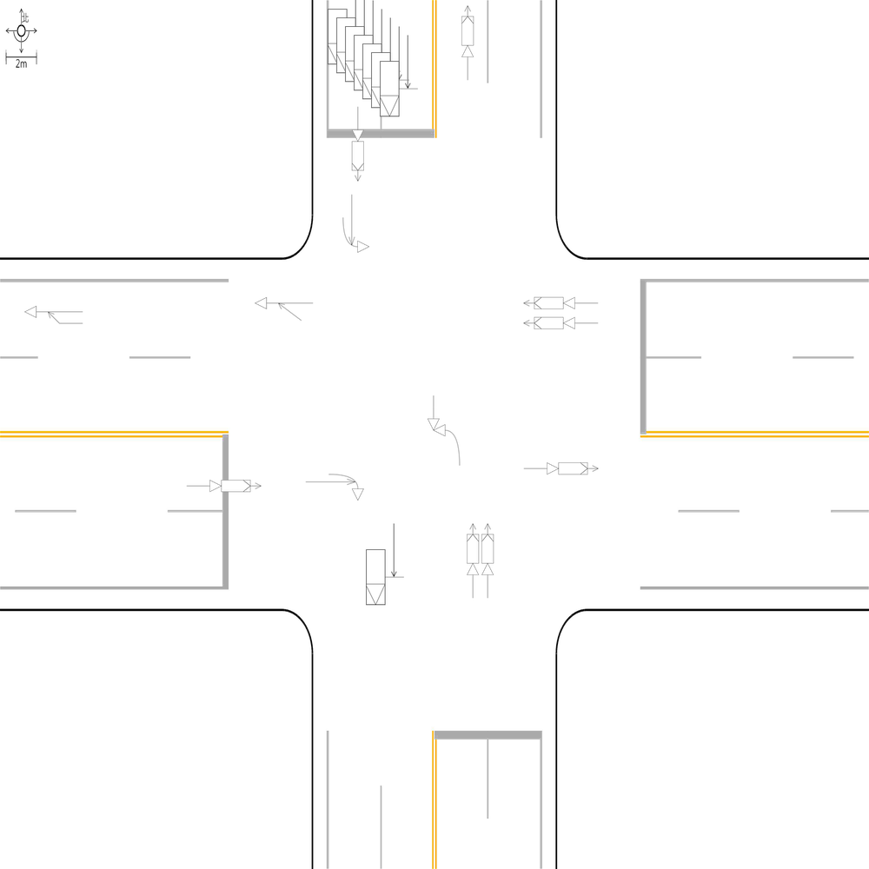 | 100 | 100 | 100 | 📊 統計資訊: 總字元數:712 正確字元數:712 錯誤字元數:0 ✅ 整體字元正確率:100.00% | ocr_labels: [] pred_ocr_labels: [] TP detail (matches): {} FP detail: {} FN detail: {}
images/base_maps/正交十字路口-雙向8車道外側慢車道.jpg | images/collision_diagram/synthetic_tune_v2/test/Image_1762345815582686.png | 運研所 | 1.總事件數共7件，一方車由西北往東南方向直行，另一方車由北往東南方向左轉，兩車在東側路口遠端發生左轉匯入側撞 2.總事件數共9件，一方車由西北往西方向右轉，另一方車由西北往東南方向直行，兩車在北側路口近端發生右轉側撞 3.一方車由東南往西方向左轉，另一方車由西北往東南方向直行，兩車在路口中端發生左轉穿越側撞 4.一方車由東北往西南方向停讓管制停等，另一方車為東北往西南方向直行，兩車在北側路段(往南)發生停等追撞 5.兩方車皆由西南往東北方向直行，兩車在南側鄰近路口發生同向直行擦撞 6.一方車由東南往西北方向停讓管制停等，另一方車為東南往西北方向直行，兩車在東側鄰近路口發生停等追撞 7.一方車由西南往南方向右轉，另一方車由西南往東北方向直行，兩車在西側路口近端發生右轉側撞 8.一方車由西北往東南方向停讓管制停等，另一方車為西北往東南方向直行，兩車在西側鄰近路口發生停等追撞 9.一方由西南往東北方向駐停車輛開啟車門，另一方車由西南往東北方向直行，兩車在西側路段(往東)發生開車門側撞 10.兩方車皆由東南往西北方向直行，兩車在西側路段(往西)發生同向直行擦撞 11.兩方車皆由西南往東北方向直行，兩車在南側路段(往北)發生同向直行擦撞 12.一方車由西南往東北方向直行，另一方車由西往東北方向左轉，兩車在北側路口遠端發生左轉匯入側撞 13.一方車由東南往東方向右轉，另一方車由東南往西北方向直行，兩車在南側路口近端發生右轉側撞 14.一方車由東北往西南方向停讓管制停等，另一方車為東北往西南方向直行，兩車在北側鄰近路口發生停等追撞 15.一方車由西南往北左轉，另一方車由北往南直行，兩車在東側路口近端發生左轉交叉撞 | 1.總事件數共9件，一方車由西北往西方向右轉，另一方車由西北往東南方向直行，兩車在北側路口近端發生右轉側撞 2.總事件數共7件，一方車由西北往東南方向直行，另一方車由北往東南方向左轉，兩車在東側路口遠端發生左轉匯入側撞 3.一方車由東南往西方向左轉，另一方車由西北往東南方向直行，兩車在路口中端發生左轉穿越側撞 4.一方車由西南往北左轉，另一方車由北往南直行，兩車在東側路口近端發生左轉交叉撞 5.一方車由東南往東方向右轉，另一方車由東南往西北方向直行，兩車在南側路口近端發生右轉側撞 6.一方車由西南往南方向右轉，另一方車由西南往東北方向直行，兩車在西側路口近端發生右轉側撞 7.一方車由西北往東南方向停讓管制停等，另一方車為西北往東南方向直行，兩車在西側鄰近路口發生停等追撞 8.一方車由東北往西南方向停讓管制停等，另一方車為東北往西南方向直行，兩車在北側路段(往南)發生停等追撞 9.一方車由東南往西北方向停讓管制停等，另一方車為東南往西北方向直行，兩車在東側鄰近路口發生停等追撞 10.兩方車皆由西南往東北方向直行，兩車在南側鄰近路口發生同向直行擦撞 11.一方車由西南往東北方向直行，另一方車由西往東北方向左轉，兩車在北側路口遠端發生左轉匯入側撞 12.兩方車皆由東南往西北方向直行，兩車在西側路段(往西)發生同向直行擦撞 13.一方由西南往東北方向駐停車輛開啟車門，另一方車由西南往東北方向直行，兩車在西側路段(往東)發生開車門側撞 14.兩方車皆由西南往東北方向直行，兩車在南側路段(往北)發生同向直行擦撞 15.一方車由東北往西南方向停讓管制停等，另一方車為東北往西南方向直行，兩車在北側鄰近路口發生停等追撞 | 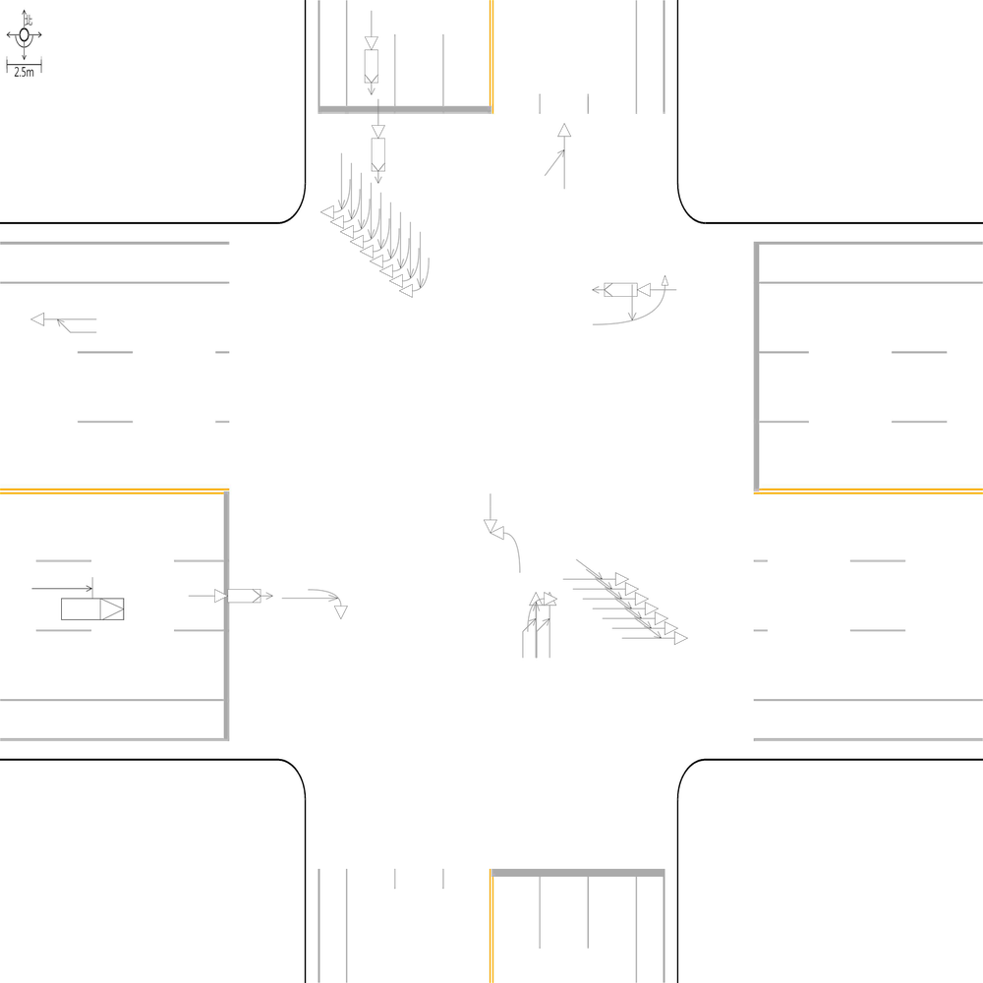 | 100 | 100 | 100 | 📊 統計資訊: 總字元數:662 正確字元數:662 錯誤字元數:0 ✅ 整體字元正確率:100.00% | ocr_labels: [] pred_ocr_labels: [] TP detail (matches): {} FP detail: {} FN detail: {}
images/base_maps/斜交十字路口-中央分隔雙向2車道.jpg | images/collision_diagram/synthetic_tune_v2/test/Image_1762345816519181.png | 運研所 | 1.一方車由東往西方向直行，另一方車由南往西方向左轉，兩車在西側路口遠端發生左轉匯入側撞 2.總事件數共8件，一方車由西往南方向右轉，另一方車由西往東方向直行，兩車在西側路口近端發生右轉側撞 3.一方車由北往東左轉，另一方車由東往西直行，兩車在北側路口近端發生左轉交叉撞 4.兩方車皆由北往南方向直行，兩車在北側鄰近路口發生同向直行擦撞 5.一方車由西往東方向停讓管制停等，另一方車為西往東方向直行，兩車在東側路段(往東)發生停等追撞 6.一方車由南往東方向右轉，另一方車由南往北方向直行，兩車在南側路口近端發生右轉側撞 7.兩方車皆由東往西方向直行，兩車在東側路段(往西)發生同向直行擦撞 8.一方車由南往西方向左轉，另一方車由北往南方向直行，兩車在路口中端發生左轉穿越側撞 9.兩方車皆由東往西方向直行，兩車在東側鄰近路口發生同向直行擦撞 10.兩方車皆由西往東方向直行，兩車在西側路段(往東)發生同向直行擦撞 11.兩方車皆由北往南方向直行，兩車在北側路段(往南)發生同向直行擦撞 12.一方車由南往北方向直行，另一方車由西往北方向左轉，兩車在北側路口遠端發生左轉匯入側撞 13.一方由南往北方向駐停車輛開啟車門，另一方車由南往北方向直行，兩車在北側路段(往北)發生開車門側撞 | 1.總事件數共8件，一方車由西往南方向右轉，另一方車由西往東方向直行，兩車在西側路口近端發生右轉側撞 2.一方車由南往東方向右轉，另一方車由南往北方向直行，兩車在南側路口近端發生右轉側撞 3.兩方車皆由東往西方向直行，兩車在東側路段(往西)發生同向直行擦撞 4.一方車由南往西方向左轉，另一方車由北往南方向直行，兩車在路口中端發生左轉穿越側撞 5.一方車由北往東左轉，另一方車由東往西直行，兩車在北側路口近端發生左轉交叉撞 6.兩方車皆由北往南方向直行，兩車在北側鄰近路口發生同向直行擦撞 7.一方車由西往東方向停讓管制停等，另一方車為西往東方向直行，兩車在東側路段(往東)發生停等追撞 8.兩方車皆由東往西方向直行，兩車在東側鄰近路口發生同向直行擦撞 9.一方車由南往北方向直行，另一方車由西往北方向左轉，兩車在北側路口遠端發生左轉匯入側撞 10.兩方車皆由西往東方向直行，兩車在西側路段(往東)發生同向直行擦撞 11.一方由南往北方向駐停車輛開啟車門，另一方車由南往北方向直行，兩車在北側路段(往北)發生開車門側撞 12.一方車由東往西方向直行，另一方車由南往西方向左轉，兩車在西側路口遠端發生左轉匯入側撞 13.兩方車皆由北往南方向直行，兩車在北側路段(往南)發生同向直行擦撞 | 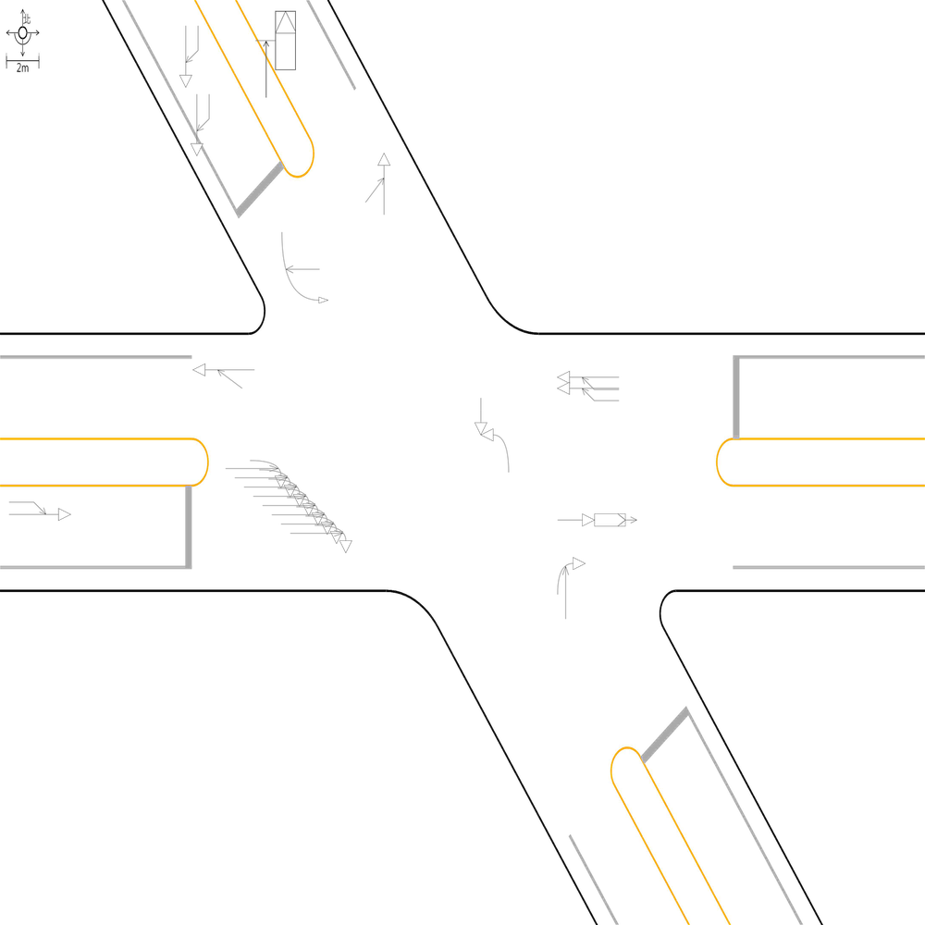 | 100 | 100 | 100 | 📊 統計資訊: 總字元數:499 正確字元數:499 錯誤字元數:0 ✅ 整體字元正確率:100.00% | ocr_labels: [] pred_ocr_labels: [] TP detail (matches): {} FP detail: {} FN detail: {}

images/base_maps/嘉義市新生路、林森東路口.jpg | images/collision_diagram/synthetic_tune_v2/test/Image_1762345818122185.png | 運研所 | 1.總事件數共8件，一方車由南往北方向停讓管制停等，另一方車為南往北方向直行，兩車在北側路段(往北)發生停等追撞 2.總事件數共9件，兩方車皆由南往北方向直行，兩車在南側鄰近路口發生同向直行擦撞 3.一方車由西往南方向右轉，另一方車由西往東方向直行，兩車在西側路口近端發生右轉側撞 4.兩方車皆由東往西方向直行，兩車在西側路段(往西)發生同向直行擦撞 5.一方車由西往東方向停讓管制停等，另一方車為西往東方向直行，兩車在東側路段(往東)發生停等追撞 6.一方車由西往南方向右轉，另一方車由西往東方向直行，兩車在東側路口近端發生右轉側撞 7.一方車由北往南方向停讓管制停等，另一方車為北往南方向直行，兩車在南側路段(往南)發生停等追撞 8.一方車由南往西方向左轉，另一方車由北往南方向直行，兩車在路口中端發生左轉穿越側撞 9.一方車由北往南方向停讓管制停等，另一方車為北往南方向直行，兩車在北側鄰近路口發生停等追撞 10.兩方車皆由北往南方向直行，兩車在北側路段(往南)發生同向直行擦撞 11.一方車由西往東方向停讓管制停等，另一方車為西往東方向直行，兩車在西側鄰近路口發生停等追撞 12.一方車由東往西方向停讓管制停等，另一方車為東往西方向直行，兩車在東側路段(往西)發生停等追撞 13.一方車由北往東左轉，另一方車由東往西直行，兩車在北側路口近端發生左轉交叉撞 14.一方車由西往東方向停讓管制停等，另一方車為西往東方向直行，兩車在西側路段(往東)發生停等追撞 15.一方車由南往北方向停讓管制停等，另一方車為南往北方向直行，兩車在南側路段(往北)發生停等追撞 | 1.總事件數共9件，兩方車皆由南往北方向直行，兩車在南側鄰近路口發生同向直行擦撞 2.總事件數共8件，一方車由南往北方向停讓管制停等，另一方車為南往北方向直行，兩車在北側路段(往北)發生停等追撞 3.一方車由西往東方向停讓管制停等，另一方車為西往東方向直行，兩車在西側路段(往東)發生停等追撞 4.一方車由西往南方向右轉，另一方車由西往東方向直行，兩車在東側路口近端發生右轉側撞 5.一方車由南往西方向左轉，另一方車由北往南方向直行，兩車在路口中端發生左轉穿越側撞 6.一方車由西往南方向右轉，另一方車由西往東方向直行，兩車在西側路口近端發生右轉側撞 7.一方車由北往東左轉，另一方車由東往西直行，兩車在北側路口近端發生左轉交叉撞 8.一方車由西往東方向停讓管制停等，另一方車為西往東方向直行，兩車在西側鄰近路口發生停等追撞 9.一方車由北往南方向停讓管制停等，另一方車為北往南方向直行，兩車在南側路段(往南)發生停等追撞 10.一方車由北往南方向停讓管制停等，另一方車為北往南方向直行，兩車在北側鄰近路口發生停等追撞 11.一方車由東往西方向停讓管制停等，另一方車為東往西方向直行，兩車在東側鄰近路口發生停等追撞 12.兩方車皆由北往南方向直行，兩車在北側路段(往南)發生同向直行擦撞 13.兩方車皆由東往西方向直行，兩車在西側路段(往西)發生同向直行擦撞 14.一方車由南往北方向停讓管制停等，另一方車為南往北方向直行，兩車在南側路段(往北)發生停等追撞 15.一方車由西往東方向停讓管制停等，另一方車為西往東方向直行，兩車在東側路段(往東)發生停等追撞 | 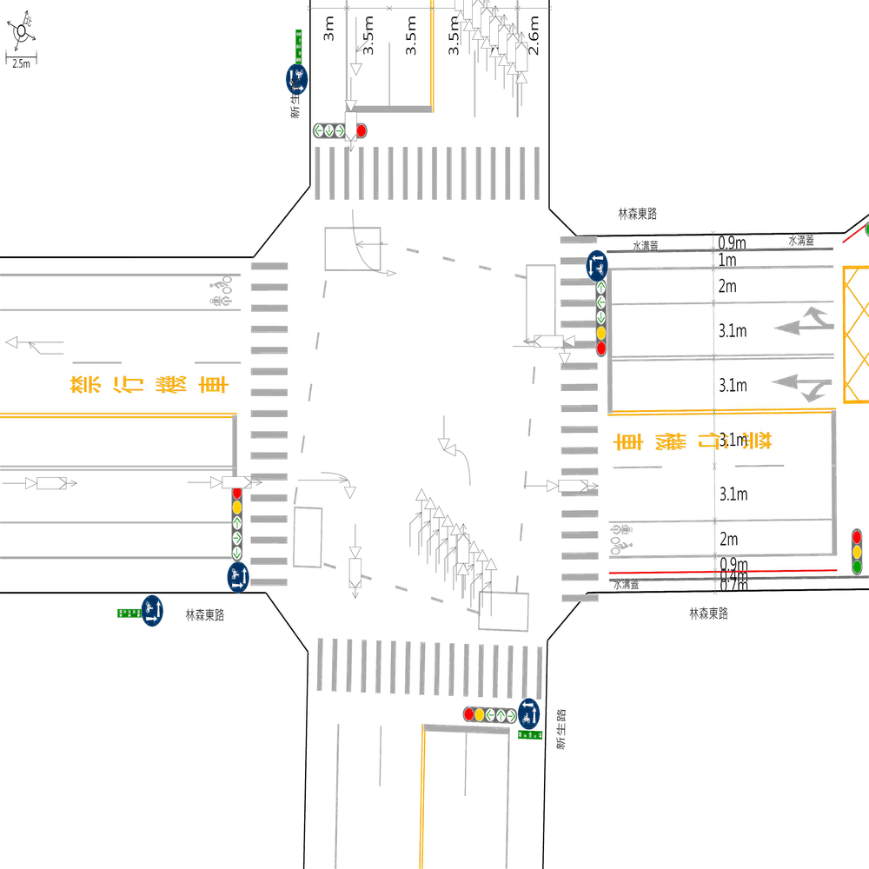 | 99.207606973 | 100 | 100 | 🔴 比對結果不同 原始句子:一方車由東往西方向停讓管制停等，另一方車為東往西方向直行，兩車在東側路段(往西)發生停等追撞 比對句子:一方車由東往西方向停讓管制停等，另一方車為東往西方向直行，兩車在東側鄰近路口發生停等追撞 句子正確率:89.13% 差異標記:一方車由東往西方向停讓管制停等，另一方車為東往西方向直行，兩車在東側[➕鄰][➕近]路[➕口][➖段][➖(][➖往][➖西][➖)]發生停等追撞 -------------------------------------------------- 📊 統計資訊: 總字元數:631 正確字元數:626 錯誤字元數:5 ✅ 整體字元正確率:99.21% | ocr_labels: [] pred_ocr_labels: [] TP detail (matches): {} FP detail: {} FN detail: {}
images/base_maps/正交十字路口-無分向道路.jpg | images/collision_diagram/synthetic_tune_v2/test/Image_1762345819076820.png | 運研所 | 1.一方車由西北往東南方向停讓管制停等，另一方車為西北往東南方向直行，兩車在西側路段(往東)發生停等追撞 2.兩方車皆由東南往西北方向直行，兩車在西側路段(往西)發生同向直行擦撞 3.一方車由東南往西左轉，另一方車由西往東直行，兩車在南側路口近端發生左轉交叉撞 4.一方車由西南往北左轉，另一方車由北往南直行，兩車在東側路口近端發生左轉交叉撞 5.一方車由西北往東南方向停讓管制停等，另一方車為西北往東南方向直行，兩車在東側路段(往東)發生停等追撞 6.一方車由東南往西方向左轉，另一方車由西北往東南方向直行，兩車在路口中端發生左轉穿越側撞 7.兩方車皆由東南往西北方向直行，兩車在東側鄰近路口發生同向直行擦撞 8.一方車由西北往東左轉，另一方車由東往西直行，兩車在北側路口近端發生左轉交叉撞 9.兩方車皆由東北往西南方向直行，兩車在北側路段(往南)發生同向直行擦撞 10.一方車由西南往南方向右轉，另一方車由西南往東北方向直行，兩車在西側路口近端發生右轉側撞 11.兩方車皆由西南往東北方向直行，兩車在北側路段(往北)發生同向直行擦撞 12.一方車由西南往東北方向直行，另一方車由西往東北方向左轉，兩車在北側路口遠端發生左轉匯入側撞 13.一方車由東北往西南方向直行，另一方車由東往西南方向左轉，兩車在南側路口遠端發生左轉匯入側撞 | 1.一方車由西南往北左轉，另一方車由北往南直行，兩車在東側路口近端發生左轉交叉撞 2.一方車由西北往東南方向停讓管制停等，另一方車為西北往東南方向直行，兩車在西側路段(往東)發生停等追撞 3.一方車由西北往東左轉，另一方車由東往西直行，兩車在北側路口近端發生左轉交叉撞 4.一方車由東南往西左轉，另一方車由西往東直行，兩車在南側路口近端發生左轉交叉撞 5.一方車由西南往南方向右轉，另一方車由西南往東北方向直行，兩車在西側路口近端發生右轉側撞 6.一方車由東南往西方向左轉，另一方車由西北往東南方向直行，兩車在路口中端發生左轉穿越側撞 7.兩方車皆由東南往西北方向直行，兩車在東側路段(往西)發生同向直行擦撞 8.兩方車皆由東北往西南方向直行，兩車在北側路段(往南)發生同向直行擦撞 9.一方車由東北往西南方向直行，另一方車由東往西南方向左轉，兩車在南側路口遠端發生左轉匯入側撞 10.兩方車皆由西南往東北方向直行，兩車在北側路段(往北)發生同向直行擦撞 11.一方車由西北往東南方向停讓管制停等，另一方車為西北往東南方向直行，兩車在東側路段(往東)發生停等追撞 12.一方車由西南往東北方向直行，另一方車由西往東北方向左轉，兩車在北側路口遠端發生左轉匯入側撞 13.兩方車皆由東南往西北方向直行，兩車在西側路段(往西)發生同向直行擦撞 | 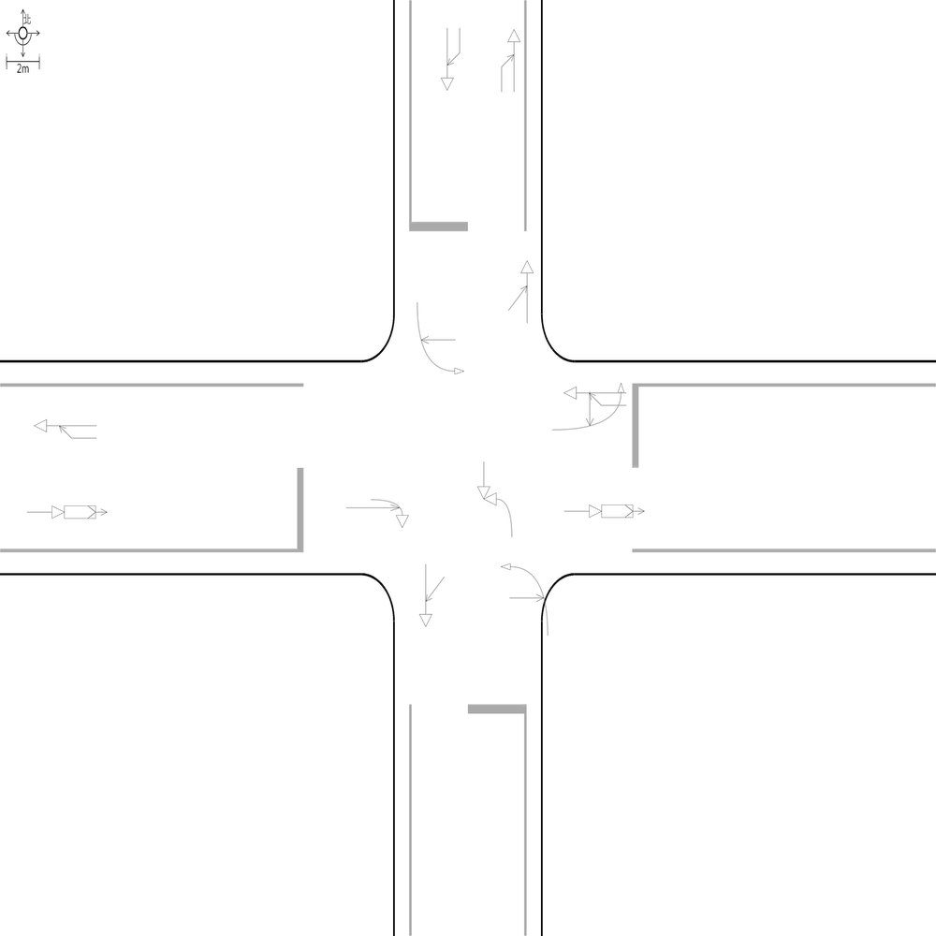 | 99.049429658 | 100 | 100 | 🔴 比對結果不同 原始句子:兩方車皆由東南往西北方向直行，兩車在東側鄰近路口發生同向直行擦撞 比對句子:兩方車皆由東南往西北方向直行，兩車在東側路段(往西)發生同向直行擦撞 句子正確率:85.29% 差異標記:兩方車皆由東南往西北方向直行，兩車在東側[➖鄰][➖近]路[➖口][➕段][➕(][➕往][➕西][➕)]發生同向直行擦撞 -------------------------------------------------- 📊 統計資訊: 總字元數:526 正確字元數:521 錯誤字元數:5 ✅ 整體字元正確率:99.05% | ocr_labels: [] pred_ocr_labels: [] TP detail (matches): {} FP detail: {} FN detail: {}

images/base_maps/正交十字路口-雙向6車道外側慢車道.jpg | images/collision_diagram/synthetic_tune_v2/test/Image_1762345820588958.png | 運研所 | 1.總事件數共6件，一方車由東南往西方向左轉，另一方車由西北往東南方向直行，兩車在路口中端發生左轉穿越側撞 2.一方由東北往西南方向駐停車輛開啟車門，另一方車由東北往西南方向直行，兩車在東側路段(往西)發生開車門側撞 3.一方車由東南往東方向右轉，另一方車由東南往西北方向直行，兩車在南側路口近端發生右轉側撞 4.一方車由東北往西南方向停讓管制停等，另一方車為東北往西南方向直行，兩車在北側路段(往南)發生停等追撞 5.一方車由東南往西北方向停讓管制停等，另一方車為東南往西北方向直行，兩車在東側鄰近路口發生停等追撞 6.一方由西北往東南方向駐停車輛開啟車門，另一方車由西北往東南方向直行，兩車在南側路段(往南)發生開車門側撞 7.一方車由西南往南方向右轉，另一方車由西南往東北方向直行，兩車在西側路口近端發生右轉側撞 8.一方由西南往東北方向駐停車輛開啟車門，另一方車由西南往東北方向直行，兩車在東側路段(往東)發生開車門側撞 9.兩方車皆由西南往東北方向直行，兩車在南側鄰近路口發生同向直行擦撞 10.兩方車皆由東南往西北方向直行，兩車在西側路段(往西)發生同向直行擦撞 11.一方車由東北往西南方向停讓管制停等，另一方車為東北往西南方向直行，兩車在北側鄰近路口發生停等追撞 12.一方車由東北往西南方向直行，另一方車由東往西南方向左轉，兩車在南側路口遠端發生左轉匯入側撞 13.兩方車皆由西南往東北方向直行，兩車在北側路段(往北)發生同向直行擦撞 14.一方車由西北往東左轉，另一方車由東往西直行，兩車在北側路口近端發生左轉交叉撞 | 1.總事件數共6件，一方車由東南往西方向左轉，另一方車由西北往東南方向直行，兩車在路口中端發生左轉穿越側撞 2.一方車由西北往東左轉，另一方車由東往西直行，兩車在北側路口近端發生左轉交叉撞 3.一方車由東南往東方向右轉，另一方車由東南往西北方向直行，兩車在南側路口近端發生右轉側撞 4.一方車由東北往西南方向停讓管制停等，另一方車為東北往西南方向直行，兩車在北側路段(往南)發生停等追撞 5.一方車由東北往西南方向直行，另一方車由東往西南方向左轉，兩車在南側路口遠端發生左轉匯入側撞 6.一方由西北往東南方向駐停車輛開啟車門，另一方車由西北往東南方向直行，兩車在南側路段(往南)發生開車門側撞 7.一方車由西南往南方向右轉，另一方車由西南往東北方向直行，兩車在西側路口近端發生右轉側撞 8.一方由東北往西南方向駐停車輛開啟車門，另一方車由東北往西南方向直行，兩車在東側路段(往西)發生開車門側撞 9.兩方車皆由西南往東北方向直行，兩車在北側路段(往北)發生同向直行擦撞 10.一方車由東南往西北方向停讓管制停等，另一方車為東南往西北方向直行，兩車在東側鄰近路口發生停等追撞 11.兩方車皆由西南往東北方向直行，兩車在南側路段(往北)發生同向直行擦撞 12.一方車由東北往西南方向停讓管制停等，另一方車為東北往西南方向直行，兩車在北側鄰近路口發生停等追撞 13.兩方車皆由東南往西北方向直行，兩車在西側路段(往西)發生同向直行擦撞 14.一方由西南往東北方向駐停車輛開啟車門，另一方車由西南往東北方向直行，兩車在東側路口遠端發生開車門側撞 | 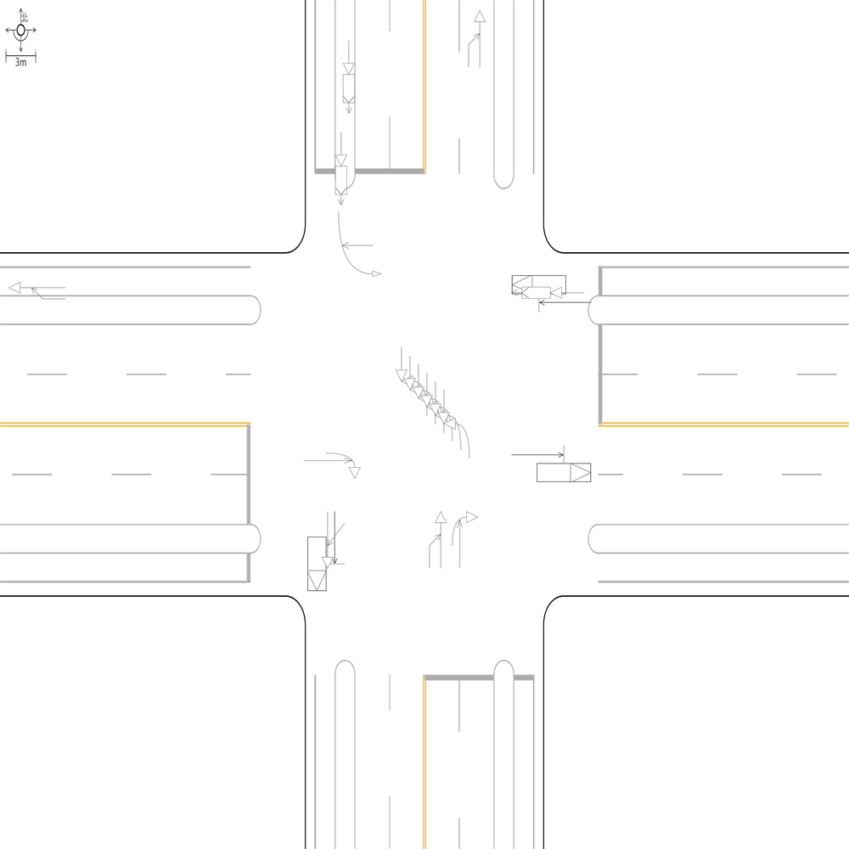 | 98.397435897 | 100 | 100 | 🔴 比對結果不同 原始句子:一方由西南往東北方向駐停車輛開啟車門，另一方車由西南往東北方向直行，兩車在東側路段(往東)發生開車門側撞 比對句子:一方由西南往東北方向駐停車輛開啟車門，另一方車由西南往東北方向直行，兩車在東側路口遠端發生開車門側撞 句子正確率:90.38% 差異標記:一方由西南往東北方向駐停車輛開啟車門，另一方車由西南往東北方向直行，兩車在東側路[➕口][➕遠][➕端][➖段][➖(][➖往][➖東][➖)]發生開車門側撞 -------------------------------------------------- 🔴 比對結果不同 原始句子:兩方車皆由西南往東北方向直行，兩車在南側鄰近路口發生同向直行擦撞 比對句子:兩方車皆由西南往東北方向直行，兩車在南側路段(往北)發生同向直行擦撞 句子正確率:85.29% 差異標記:兩方車皆由西南往東北方向直行，兩車在南側[➖鄰][➖近]路[➖口][➕段][➕(][➕往][➕北][➕)]發生同向直行擦撞 -------------------------------------------------- 📊 統計資訊: 總字元數:624 正確字元數:614 錯誤字元數:10 ✅ 整體字元正確率:98.40% | ocr_labels: [] pred_ocr_labels: [] TP detail (matches): {} FP detail: {} FN detail: {}

images/base_maps/嘉義市維新路、安樂街口.jpg | images/collision_diagram/synthetic_tune_v2/test/Image_1762345823448137.png | 運研所 | 1.兩方車皆由南往北方向直行，兩車在南側路段(往北)發生同向直行擦撞 2.總事件數共8件，一方車由北往東方向左轉，另一方車由北往南方向直行，兩車在北側路口近端發生左轉側撞 3.兩方車皆由東往西方向直行，兩車在東側鄰近路口發生同向直行擦撞 4.一方車由西往北方向左轉，另一方車由西往東方向直行，兩車在西側路口近端發生左轉側撞 5.一方車由北往南方向停讓管制停等，另一方車為北往南方向直行，兩車在北側路段(往南)發生停等追撞 6.兩方車皆由東往西方向直行，兩車在西側路段(往西)發生同向直行擦撞 7.一方車由南往西方向左轉，另一方車由北往南方向直行，兩車在路口中端發生左轉穿越側撞 8.一方車由西往東方向直行，另一方車由北往東方向左轉，兩車在東側路口遠端發生左轉匯入側撞 9.兩方車皆由北往南方向直行，兩車在北側鄰近路口發生同向直行擦撞 10.兩方車皆由北往南方向直行，兩車在南側路段(往南)發生同向直行擦撞 11.兩方車皆由西往東方向直行，兩車在西側路段(往東)發生同向直行擦撞 12.一方車由西往北左轉，另一方車由北往南直行，兩車在東側路口近端發生左轉交叉撞 13.一方車由南往北方向停讓管制停等，另一方車為南往北方向直行，兩車在北側路段(往北)發生停等追撞 14.一方車由南往西左轉，另一方車由西往東直行，兩車在南側路口近端發生左轉交叉撞 15.一方車由西往東方向停讓管制停等，另一方車為西往東方向直行，兩車在西側鄰近路口發生停等追撞 16.一方車由東往西方向直行，另一方車由南往西方向左轉，兩車在西側路口遠端發生左轉匯入側撞 | 1.總事件數共8件，一方車由北往東方向左轉，另一方車由北往南方向直行，兩車在北側路口近端發生左轉側撞 2.一方車由南往西左轉，另一方車由西往東直行，兩車在南側路口近端發生左轉交叉撞 3.一方車由西往北左轉，另一方車由北往南直行，兩車在東側路口近端發生左轉交叉撞 4.一方車由南往西方向左轉，另一方車由北往南方向直行，兩車在路口中端發生左轉穿越側撞 5.兩方車皆由北往南方向直行，兩車在北側鄰近路口發生同向直行擦撞 6.一方車由西往東方向停讓管制停等，另一方車為西往東方向直行，兩車在西側鄰近路口發生停等追撞 7.兩方車皆由東往西方向直行，兩車在東側鄰近路口發生同向直行擦撞 8.兩方車皆由北往南方向直行，兩車在南側路段(往南)發生同向直行擦撞 9.一方車由西往北方向左轉，另一方車由西往東方向直行，兩車在西側路口近端發生左轉側撞 10.一方車由南往北方向停讓管制停等，另一方車為南往北方向直行，兩車在北側路段(往北)發生停等追撞 11.一方車由西往東方向直行，另一方車由北往東方向左轉，兩車在東側路口遠端發生左轉匯入側撞 12.兩方車皆由西往東方向直行，兩車在西側路段(往東)發生同向直行擦撞 13.一方車由東往西方向直行，另一方車由南往西方向左轉，兩車在西側路口遠端發生左轉匯入側撞 14.兩方車皆由南往北方向直行，兩車在南側路段(往北)發生同向直行擦撞 15.一方車由北往南方向停讓管制停等，另一方車為北往南方向直行，兩車在北側路段(往南)發生停等追撞 16.兩方車皆由東往西方向直行，兩車在西側路段(往西)發生同向直行擦撞 | 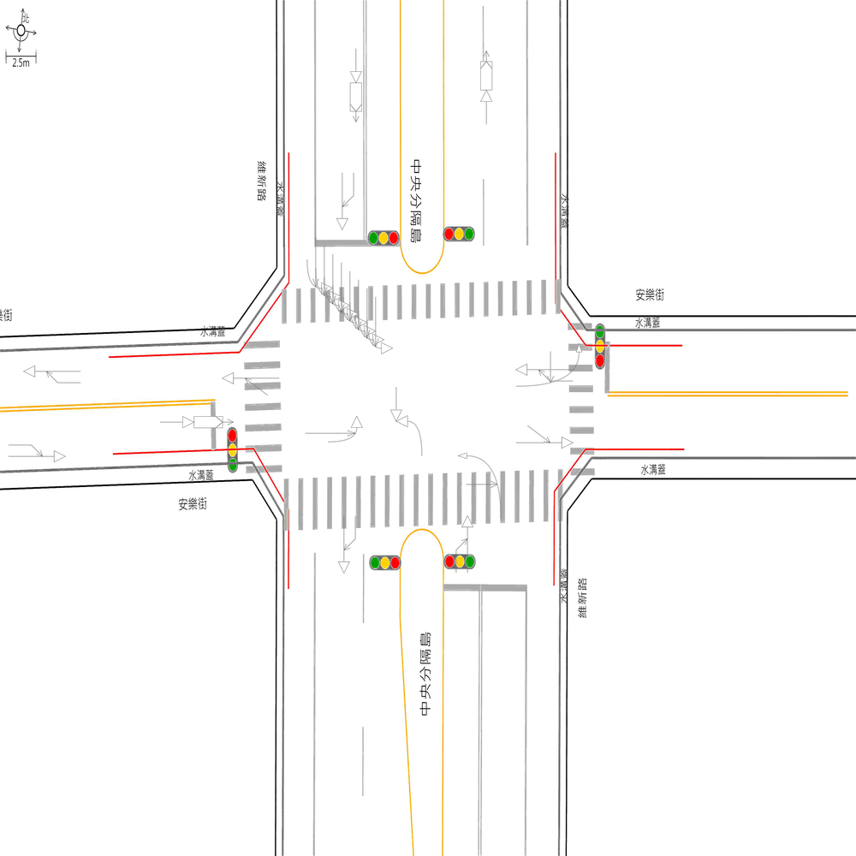 | 100 | 100 | 100 | 📊 統計資訊: 總字元數:610 正確字元數:610 錯誤字元數:0 ✅ 整體字元正確率:100.00% | ocr_labels: [] pred_ocr_labels: [] TP detail (matches): {} FP detail: {} FN detail: {}
images/base_maps/正交十字路口-雙向2車道.jpg | images/collision_diagram/synthetic_tune_v2/test/Image_1762345824417486.png | 運研所 | 1.一方由西北往東南方向駐停車輛開啟車門，另一方車由西北往東南方向直行，兩車在南側路段(往南)發生開車門側撞 2.總事件數共6件，一方車由西北往東南方向停讓管制停等，另一方車為西北往東南方向直行，兩車在東側路段(往東)發生停等追撞 3.一方車由東南往西方向左轉，另一方車由西北往東南方向直行，兩車在路口中端發生左轉穿越側撞 4.一方車由西南往北左轉，另一方車由北往南直行，兩車在西側路口近端發生左轉交叉撞 5.一方車由東南往西北方向停讓管制停等，另一方車為東南往西北方向直行，兩車在東側路段(往西)發生停等追撞 6.一方車由西北往東南方向停讓管制停等，另一方車為西北往東南方向直行，兩車在西側路段(往東)發生停等追撞 7.一方車由西南往東北方向直行，另一方車由西往東北方向左轉，兩車在北側路口遠端發生左轉匯入側撞 8.一方車由東南往西左轉，另一方車由西往東直行，兩車在南側路口近端發生左轉交叉撞 9.一方車由西南往東北方向停讓管制停等，另一方車為西南往東北方向直行，兩車在南側鄰近路口發生停等追撞 10.一方由東北往西南方向駐停車輛開啟車門，另一方車由東北往西南方向直行，兩車在西側路口遠端發生開車門側撞 11.兩方車皆由西南往東北方向直行，兩車在南側路段(往北)發生同向直行擦撞 12.兩方車皆由東南往西北方向直行，兩車在西側路段(往西)發生同向直行擦撞 13.一方車由西北往東左轉，另一方車由東往西直行，兩車在北側路口近端發生左轉交叉撞 14.兩方車皆由西南往東北方向直行，兩車在北側路段(往北)發生同向直行擦撞 | 1.總事件數共6件，一方車由西北往東南方向停讓管制停等，另一方車為西北往東南方向直行，兩車在東側路段(往東)發生停等追撞 2.一方車由東南往西方向左轉，另一方車由西北往東南方向直行，兩車在路口中端發生左轉穿越側撞 3.一方車由西南往北左轉，另一方車由北往南直行，兩車在西側路口近端發生左轉交叉撞 4.一方車由東南往西北方向停讓管制停等，另一方車為東南往西北方向直行，兩車在東側鄰近路口發生停等追撞 5.一方車由西北往東南方向停讓管制停等，另一方車為西北往東南方向直行，兩車在西側路段(往東)發生停等追撞 6.一方車由西南往東北方向直行，另一方車由西往東北方向左轉，兩車在北側路口遠端發生左轉匯入側撞 7.一方車由西北往東左轉，另一方車由東往西直行，兩車在北側路口近端發生左轉交叉撞 8.一方車由東南往西左轉，另一方車由西往東直行，兩車在南側路口近端發生左轉交叉撞 9.一方由西北往東南方向駐停車輛開啟車門，另一方車由西北往東南方向直行，兩車在南側路段(往南)發生開車門側撞 10.兩方車皆由西南往東北方向直行，兩車在北側路段(往北)發生同向直行擦撞 11.一方車由西南往東北方向停讓管制停等，另一方車為西南往東北方向直行，兩車在南側路段(往北)發生停等追撞 12.兩方車皆由東南往西北方向直行，兩車在西側路段(往西)發生同向直行擦撞 13.兩方車皆由西南往東北方向直行，兩車在南側鄰近路口發生同向直行擦撞 14.一方由東北往西南方向駐停車輛開啟車門，另一方車由東北往西南方向直行，兩車在西側路口遠端發生開車門側撞 | 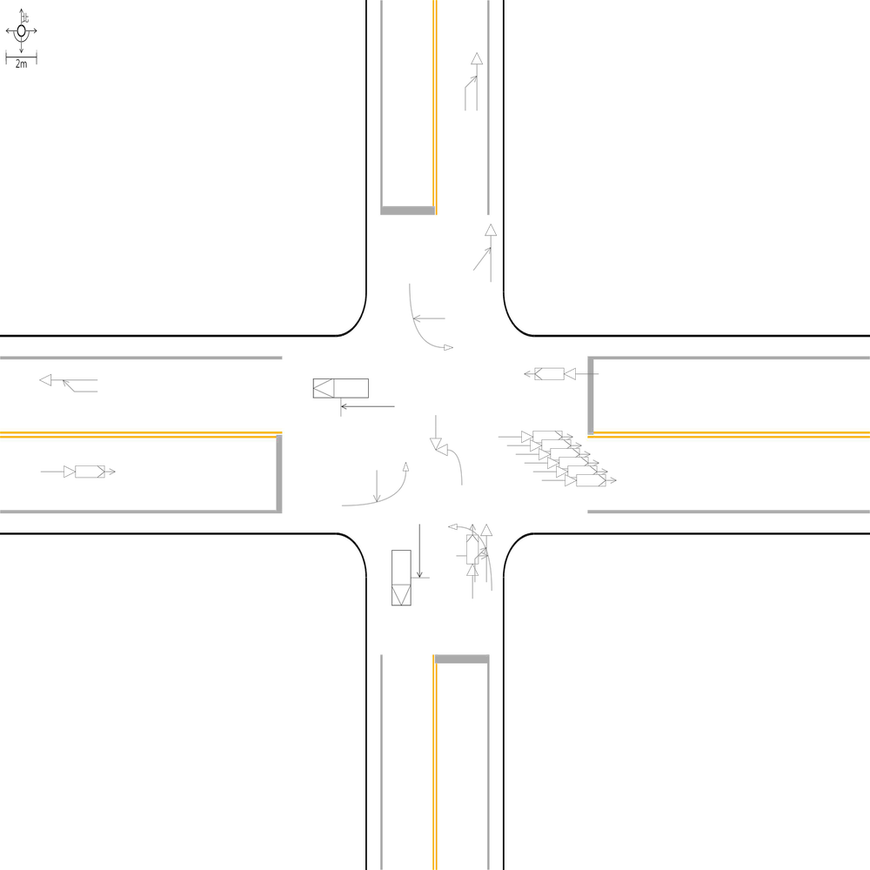 | 97.557003257 | 100 | 100 | 🔴 比對結果不同 原始句子:一方車由東南往西北方向停讓管制停等，另一方車為東南往西北方向直行，兩車在東側路段(往西)發生停等追撞 比對句子:一方車由東南往西北方向停讓管制停等，另一方車為東南往西北方向直行，兩車在東側鄰近路口發生停等追撞 句子正確率:90.00% 差異標記:一方車由東南往西北方向停讓管制停等，另一方車為東南往西北方向直行，兩車在東側[➕鄰][➕近]路[➕口][➖段][➖(][➖往][➖西][➖)]發生停等追撞 -------------------------------------------------- 🔴 比對結果不同 原始句子:一方車由西南往東北方向停讓管制停等，另一方車為西南往東北方向直行，兩車在南側鄰近路口發生停等追撞 比對句子:一方車由西南往東北方向停讓管制停等，另一方車為西南往東北方向直行，兩車在南側路段(往北)發生停等追撞 句子正確率:90.00% 差異標記:一方車由西南往東北方向停讓管制停等，另一方車為西南往東北方向直行，兩車在南側[➖鄰][➖近]路[➖口][➕段][➕(][➕往][➕北][➕)]發生停等追撞 -------------------------------------------------- 🔴 比對結果不同 原始句子:兩方車皆由西南往東北方向直行，兩車在南側路段(往北)發生同向直行擦撞 比對句子:兩方車皆由西南往東北方向直行，兩車在南側鄰近路口發生同向直行擦撞 句子正確率:85.29% 差異標記:兩方車皆由西南往東北方向直行，兩車在南側[➕鄰][➕近]路[➕口][➖段][➖(][➖往][➖北][➖)]發生同向直行擦撞 -------------------------------------------------- 📊 統計資訊: 總字元數:614 正確字元數:599 錯誤字元數:15 ✅ 整體字元正確率:97.56% | ocr_labels: [] pred_ocr_labels: [] TP detail (matches): {} FP detail: {} FN detail: {}

images/base_maps/斜交十字路口-無分向道路.jpg | images/collision_diagram/synthetic_tune_v2/test/Image_1762345826535536.png | 運研所 | 1.一方車由北往南方向停讓管制停等，另一方車為北往南方向直行，兩車在北側鄰近路口發生停等追撞 2.一方車由北往東左轉，另一方車由東往西直行，兩車在北側路口近端發生左轉交叉撞 3.一方車由南往西方向左轉，另一方車由北往南方向直行，兩車在路口中端發生左轉穿越側撞 4.一方車由西往東方向停讓管制停等，另一方車為西往東方向直行，兩車在東側路段(往東)發生停等追撞 5.一方車由西往東方向停讓管制停等，另一方車為西往東方向直行，兩車在西側鄰近路口發生停等追撞 6.一方車由西往北左轉，另一方車由北往南直行，兩車在東側路口近端發生左轉交叉撞 7.兩方車皆由南往北方向直行，兩車在北側路段(往北)發生同向直行擦撞 8.一方車由南往北方向停讓管制停等，另一方車為南往北方向直行，兩車在南側鄰近路口發生停等追撞 9.一方由西往東方向駐停車輛開啟車門，另一方車由西往東方向直行，兩車在東側路口遠端發生開車門側撞 10.一方車由北往南方向直行，另一方車由東往南方向左轉，兩車在南側路口遠端發生左轉匯入側撞 11.兩方車皆由東往西方向直行，兩車在西側路段(往西)發生同向直行擦撞 12.兩方車皆由東往西方向直行，兩車在東側路段(往西)發生同向直行擦撞 | 1.一方車由南往北方向停讓管制停等，另一方車為南往北方向直行，兩車在南側鄰近路口發生停等追撞 2.一方車由西往東方向停讓管制停等，另一方車為西往東方向直行，兩車在東側路段(往東)發生停等追撞 3.一方車由北往南方向停讓管制停等，另一方車為北往南方向直行，兩車在北側鄰近路口發生停等追撞 4.一方車由北往東左轉，另一方車由東往西直行，兩車在北側路口近端發生左轉交叉撞 5.一方車由西往北左轉，另一方車由北往南直行，兩車在東側路口近端發生左轉交叉撞 6.一方車由南往西方向左轉，另一方車由北往南方向直行，兩車在路口中端發生左轉穿越側撞 7.一方車由北往南方向直行，另一方車由東往南方向左轉，兩車在南側路口遠端發生左轉匯入側撞 8.兩方車皆由東往西方向直行，兩車在東側鄰近路口發生同向直行擦撞 9.兩方車皆由東往西方向直行，兩車在西側路段(往西)發生同向直行擦撞 10.一方車由西往東方向停讓管制停等，另一方車為西往東方向直行，兩車在西側鄰近路口發生停等追撞 11.兩方車皆由南往北方向直行，兩車在北側路段(往北)發生同向直行擦撞 12.一方由西往東方向駐停車輛開啟車門，另一方車由西往東方向直行，兩車在東側路口遠端發生開車門側撞 | 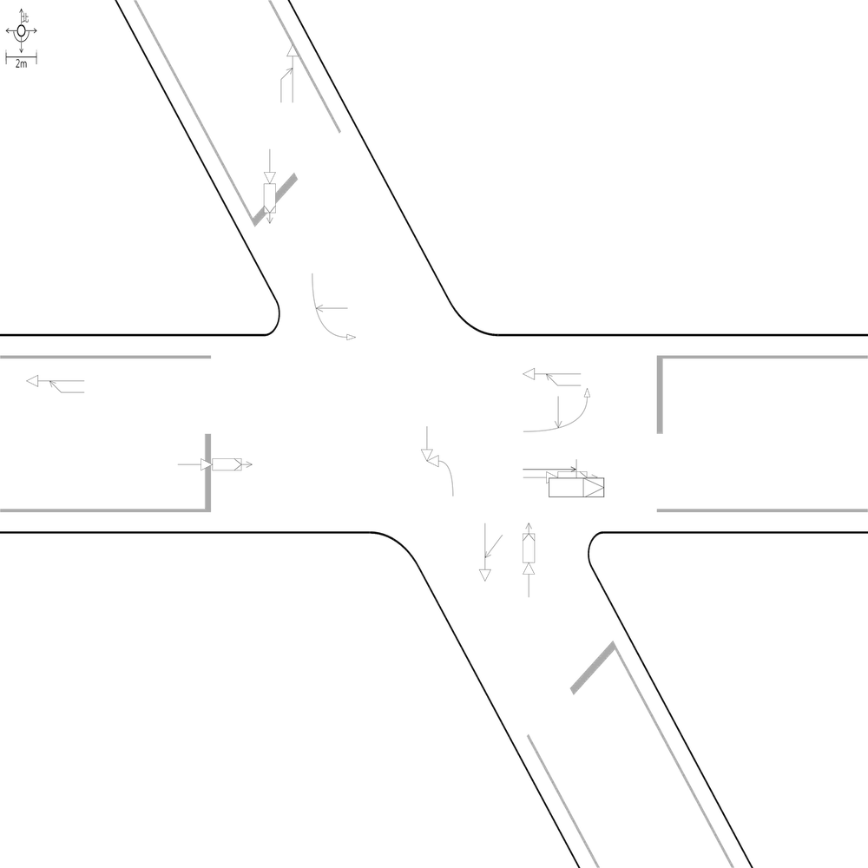 | 98.949579832 | 100 | 100 | 🔴 比對結果不同 原始句子:兩方車皆由東往西方向直行，兩車在東側路段(往西)發生同向直行擦撞 比對句子:兩方車皆由東往西方向直行，兩車在東側鄰近路口發生同向直行擦撞 句子正確率:84.38% 差異標記:兩方車皆由東往西方向直行，兩車在東側[➕鄰][➕近]路[➕口][➖段][➖(][➖往][➖西][➖)]發生同向直行擦撞 -------------------------------------------------- 📊 統計資訊: 總字元數:476 正確字元數:471 錯誤字元數:5 ✅ 整體字元正確率:98.95% | ocr_labels: [] pred_ocr_labels: [] TP detail (matches): {} FP detail: {} FN detail: {}
images/base_maps/斜交十字路口-雙向4車道.jpg | images/collision_diagram/synthetic_tune_v2/test/Image_1762345827506815.png | 運研所 | 1.兩方車皆由南往北方向直行，兩車在南側鄰近路口發生同向直行擦撞 2.總事件數共6件，一方車由南往北方向直行，另一方車由西往北方向左轉，兩車在北側路口遠端發生左轉匯入側撞 3.一方由東往西方向駐停車輛開啟車門，另一方車由東往西方向直行，兩車在東側路段(往西)發生開車門側撞 4.一方車由西往東方向停讓管制停等，另一方車為西往東方向直行，兩車在東側路段(往東)發生停等追撞 5.一方車由西往北左轉，另一方車由北往南直行，兩車在西側路口近端發生左轉交叉撞 6.一方由東往西方向駐停車輛開啟車門，另一方車由東往西方向直行，兩車在西側路段(往西)發生開車門側撞 7.一方車由西往東方向停讓管制停等，另一方車為西往東方向直行，兩車在西側鄰近路口發生停等追撞 8.兩方車皆由西往東方向直行，兩車在西側路段(往東)發生同向直行擦撞 9.一方車由北往南方向停讓管制停等，另一方車為北往南方向直行，兩車在北側路段(往南)發生停等追撞 10.一方車由北往東左轉，另一方車由東往西直行，兩車在北側路口近端發生左轉交叉撞 11.兩方車皆由南往北方向直行，兩車在北側路段(往北)發生同向直行擦撞 12.兩方車皆由北往南方向直行，兩車在北側鄰近路口發生同向直行擦撞 13.一方車由南往西方向左轉，另一方車由北往南方向直行，兩車在路口中端發生左轉穿越側撞 | 1.總事件數共6件，一方車由南往北方向直行，另一方車由西往北方向左轉，兩車在北側路口遠端發生左轉匯入側撞 2.一方車由西往東方向停讓管制停等，另一方車為西往東方向直行，兩車在東側路段(往東)發生停等追撞 3.一方車由南往西方向左轉，另一方車由北往南方向直行，兩車在路口中端發生左轉穿越側撞 4.兩方車皆由南往北方向直行，兩車在南側路段(往北)發生同向直行擦撞 5.一方車由西往北左轉，另一方車由北往南直行，兩車在西側路口近端發生左轉交叉撞 6.一方由東往西方向駐停車輛開啟車門，另一方車由東往西方向直行，兩車在東側路段(往西)發生開車門側撞 7.一方車由北往東左轉，另一方車由東往西直行，兩車在北側路口近端發生左轉交叉撞 8.兩方車皆由西往東方向直行，兩車在西側路段(往東)發生同向直行擦撞 9.一方車由北往南方向停讓管制停等，另一方車為北往南方向直行，兩車在北側路段(往南)發生停等追撞 10.兩方車皆由南往北方向直行，兩車在北側路段(往北)發生同向直行擦撞 11.一方由東往西方向駐停車輛開啟車門，另一方車由東往西方向直行，兩車在西側路段(往西)發生開車門側撞 12.一方車由西往東方向停讓管制停等，另一方車為西往東方向直行，兩車在西側鄰近路口發生停等追撞 13.兩方車皆由北往南方向直行，兩車在北側鄰近路口發生同向直行擦撞 | 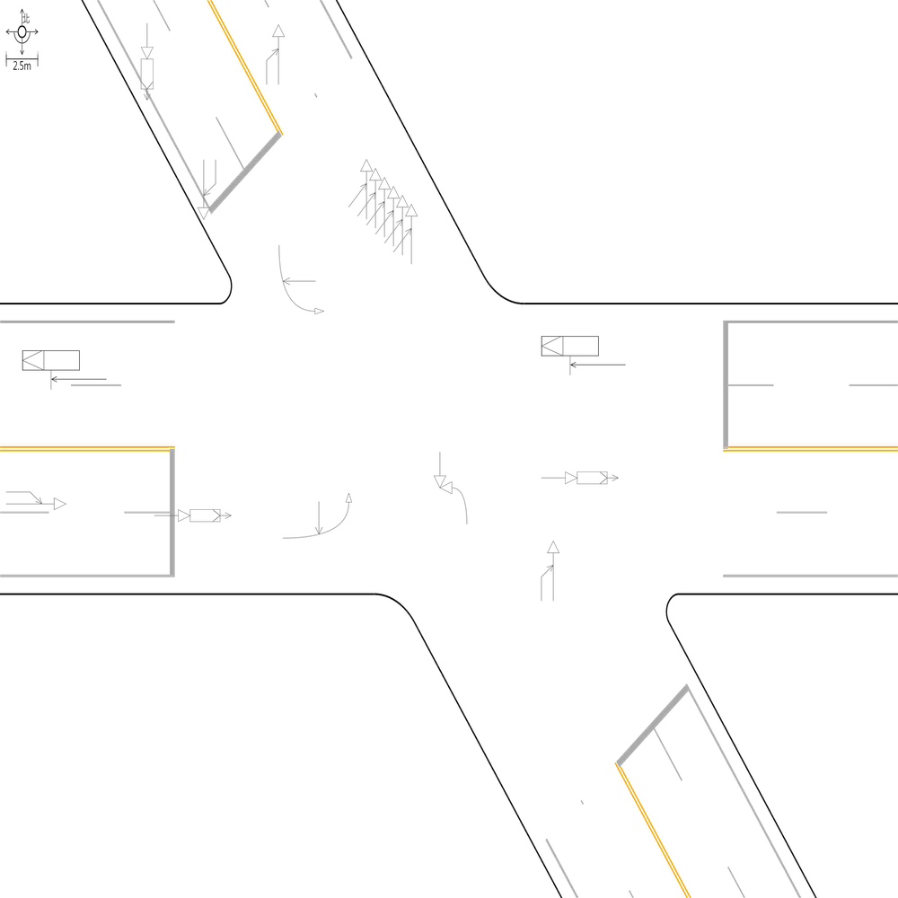 | 99.042145594 | 100 | 100 | 🔴 比對結果不同 原始句子:兩方車皆由南往北方向直行，兩車在南側鄰近路口發生同向直行擦撞 比對句子:兩方車皆由南往北方向直行，兩車在南側路段(往北)發生同向直行擦撞 句子正確率:84.38% 差異標記:兩方車皆由南往北方向直行，兩車在南側[➖鄰][➖近]路[➖口][➕段][➕(][➕往][➕北][➕)]發生同向直行擦撞 -------------------------------------------------- 📊 統計資訊: 總字元數:522 正確字元數:517 錯誤字元數:5 ✅ 整體字元正確率:99.04% | ocr_labels: [] pred_ocr_labels: [] TP detail (matches): {} FP detail: {} FN detail: {}
images/base_maps/正交十字路口-中央分隔雙向4車道.jpg | images/collision_diagram/synthetic_tune_v2/test/Image_1762345828416441.png | 運研所 | 1.總事件數共9件，一方車由東南往西方向左轉，另一方車由西北往東南方向直行，兩車在路口中端發生左轉穿越側撞 2.一方車由東南往東方向右轉，另一方車由東南往西北方向直行，兩車在南側路口近端發生右轉側撞 3.一方車由東南往西北方向停讓管制停等，另一方車為東南往西北方向直行，兩車在西側路段(往西)發生停等追撞 4.兩方車皆由東北往西南方向直行，兩車在北側路段(往南)發生同向直行擦撞 5.一方車由東南往西北方向停讓管制停等，另一方車為東南往西北方向直行，兩車在東側路段(往西)發生停等追撞 6.一方由東南往西北方向駐停車輛開啟車門，另一方車由東南往西北方向直行，兩車在北側路口遠端發生開車門側撞 7.一方車由西南往北左轉，另一方車由北往南直行，兩車在東側路口近端發生左轉交叉撞 8.一方車由西北往東左轉，另一方車由東往西直行，兩車在北側路口近端發生左轉交叉撞 9.一方車由東北往西南方向停讓管制停等，另一方車為東北往西南方向直行，兩車在北側鄰近路口發生停等追撞 10.一方車由東北往西南方向停讓管制停等，另一方車為東北往西南方向直行，兩車在南側路段(往南)發生停等追撞 11.一方車由西南往北方向左轉，另一方車由西南往東北方向直行，兩車在西側路口近端發生左轉側撞 12.兩方車皆由西北往東南方向直行，兩車在西側路段(往東)發生同向直行擦撞 | 1.總事件數共9件，一方車由東南往西方向左轉，另一方車由西北往東南方向直行，兩車在路口中端發生左轉穿越側撞 2.一方車由西南往北左轉，另一方車由北往南直行，兩車在東側路口近端發生左轉交叉撞 3.一方車由東南往東方向右轉，另一方車由東南往西北方向直行，兩車在南側路口近端發生右轉側撞 4.一方車由西北往東左轉，另一方車由東往西直行，兩車在北側路口近端發生左轉交叉撞 5.一方車由東南往西北方向停讓管制停等，另一方車為東南往西北方向直行，兩車在西側路段(往西)發生停等追撞 6.一方車由東北往西南方向停讓管制停等，另一方車為東北往西南方向直行，兩車在南側路段(往南)發生停等追撞 7.一方車由西南往北方向左轉，另一方車由西南往東北方向直行，兩車在西側路口近端發生左轉側撞 8.一方車由東南往西北方向停讓管制停等，另一方車為東南往西北方向直行，兩車在東側路段(往西)發生停等追撞 9.兩方車皆由西北往東南方向直行，兩車在西側路段(往東)發生同向直行擦撞 10.一方車由東北往西南方向停讓管制停等，另一方車為東北往西南方向直行，兩車在北側鄰近路口發生停等追撞 11.一方由東南往西北方向駐停車輛開啟車門，另一方車由東南往西北方向直行，兩車在北側路口遠端發生開車門側撞 12.兩方車皆由東北往西南方向直行，兩車在北側路段(往南)發生同向直行擦撞 | 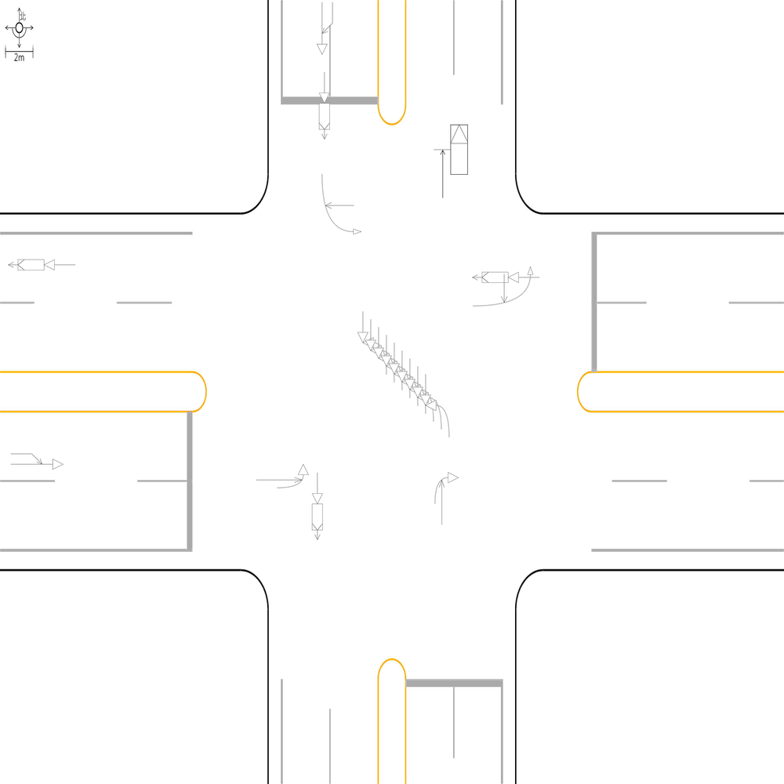 | 100 | 100 | 100 | 📊 統計資訊: 總字元數:529 正確字元數:529 錯誤字元數:0 ✅ 整體字元正確率:100.00% | ocr_labels: [] pred_ocr_labels: [] TP detail (matches): {} FP detail: {} FN detail: {}

images/base_maps/正交十字路口-無分向道路.jpg | images/collision_diagram/synthetic_tune_v2/test/Image_1762345831167128.png | 運研所 | 1.一方車由西南往北方向左轉，另一方車由西南往東北方向直行，兩車在東側路口近端發生左轉側撞 2.總事件數共7件，一方車由西南往東北方向停讓管制停等，另一方車為西南往東北方向直行，兩車在北側路段(往北)發生停等追撞 3.兩方車皆由西北往東南方向直行，兩車在西側鄰近路口發生同向直行擦撞 4.一方車由西北往東南方向直行，另一方車由北往東南方向左轉，兩車在東側路口遠端發生左轉匯入側撞 5.一方車由東南往西方向左轉，另一方車由西北往東南方向直行，兩車在路口中端發生左轉穿越側撞 6.一方車由東南往西左轉，另一方車由西往東直行，兩車在南側路口近端發生左轉交叉撞 7.兩方車皆由東南往西北方向直行，兩車在西側路段(往西)發生同向直行擦撞 8.一方車由西北往西方向右轉，另一方車由西北往東南方向直行，兩車在北側路口近端發生右轉側撞 9.兩方車皆由西北往東南方向直行，兩車在東側路段(往東)發生同向直行擦撞 10.一方由東南往西北方向駐停車輛開啟車門，另一方車由東南往西北方向直行，兩車在北側路口遠端發生開車門側撞 11.兩方車皆由東北往西南方向直行，兩車在南側路段(往南)發生同向直行擦撞 12.一方車由西南往東北方向停讓管制停等，另一方車為西南往東北方向直行，兩車在南側鄰近路口發生停等追撞 13.一方車由東南往西北方向直行，另一方車由南往西北方向左轉，兩車在西側路口遠端發生左轉匯入側撞 | 1.總事件數共7件，一方車由西南往東北方向停讓管制停等，另一方車為西南往東北方向直行，兩車在北側路段(往北)發生停等追撞 2.一方車由東南往西左轉，另一方車由西往東直行，兩車在南側路口近端發生左轉交叉撞 3.一方車由西北往西方向右轉，另一方車由西北往東南方向直行，兩車在北側路口近端發生右轉側撞 4.一方車由西南往北方向左轉，另一方車由西南往東北方向直行，兩車在東側路口近端發生左轉側撞 5.一方車由東南往西方向左轉，另一方車由西北往東南方向直行，兩車在路口中端發生左轉穿越側撞 6.兩方車皆由東北往西南方向直行，兩車在南側路段(往南)發生同向直行擦撞 7.兩方車皆由西北往東南方向直行，兩車在東側路段(往東)發生同向直行擦撞 8.一方車由西北往東南方向直行，另一方車由北往東南方向左轉，兩車在東側路口遠端發生左轉匯入側撞 9.一方車由西南往東北方向停讓管制停等，另一方車為西南往東北方向直行，兩車在南側路段(往北)發生停等追撞 10.兩方車皆由西北往東南方向直行，兩車在西側鄰近路口發生同向直行擦撞 11.一方車由東南往西北方向直行，另一方車由南往西北方向左轉，兩車在西側路口遠端發生左轉匯入側撞 12.兩方車皆由東南往西北方向直行，兩車在西側路段(往西)發生同向直行擦撞 13.一方由東南往西北方向駐停車輛開啟車門，另一方車由東南往西北方向直行，兩車在北側路口遠端發生開車門側撞 | 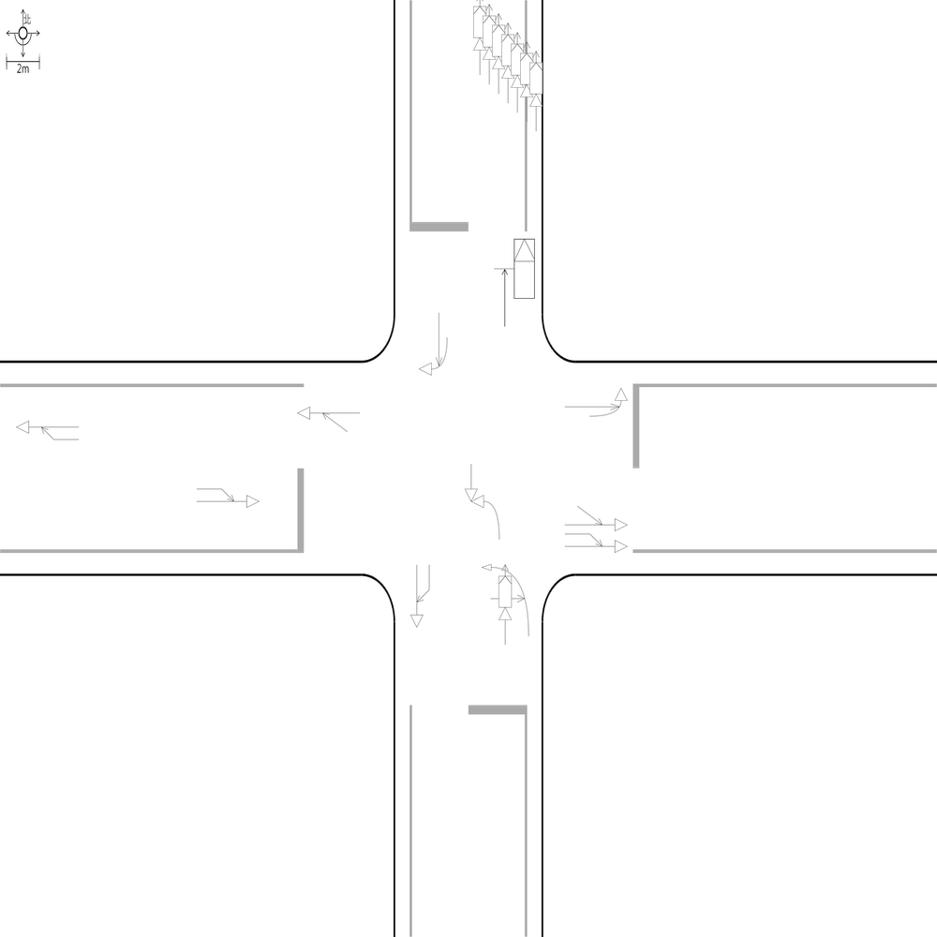 | 99.089253188 | 100 | 100 | 🔴 比對結果不同 原始句子:一方車由西南往東北方向停讓管制停等，另一方車為西南往東北方向直行，兩車在南側鄰近路口發生停等追撞 比對句子:一方車由西南往東北方向停讓管制停等，另一方車為西南往東北方向直行，兩車在南側路段(往北)發生停等追撞 句子正確率:90.00% 差異標記:一方車由西南往東北方向停讓管制停等，另一方車為西南往東北方向直行，兩車在南側[➖鄰][➖近]路[➖口][➕段][➕(][➕往][➕北][➕)]發生停等追撞 -------------------------------------------------- 📊 統計資訊: 總字元數:549 正確字元數:544 錯誤字元數:5 ✅ 整體字元正確率:99.09% | ocr_labels: [] pred_ocr_labels: [] TP detail (matches): {} FP detail: {} FN detail: {}
images/base_maps/斜交十字路口-雙向4車道.jpg | images/collision_diagram/synthetic_tune_v2/test/Image_1762345832084696.png | 運研所 | 1.一方車由南往北方向停讓管制停等，另一方車為南往北方向直行，兩車在南側路段(往北)發生停等追撞 2.總事件數共9件，兩方車皆由西往東方向直行，兩車在西側鄰近路口發生同向直行擦撞 3.兩方車皆由東往西方向直行，兩車在東側鄰近路口發生同向直行擦撞 4.一方車由南往西方向左轉，另一方車由北往南方向直行，兩車在路口中端發生左轉穿越側撞 5.兩方車皆由西往東方向直行，兩車在西側路段(往東)發生同向直行擦撞 6.一方車由西往北左轉，另一方車由北往南直行，兩車在西側路口近端發生左轉交叉撞 7.兩方車皆由北往南方向直行，兩車在北側路段(往南)發生同向直行擦撞 8.一方車由北往東左轉，另一方車由東往西直行，兩車在北側路口近端發生左轉交叉撞 9.一方車由西往東方向直行，另一方車由北往東方向左轉，兩車在東側路口遠端發生左轉匯入側撞 10.一方車由東往西方向直行，另一方車由南往西方向左轉，兩車在西側路口遠端發生左轉匯入側撞 11.一方車由北往南方向停讓管制停等，另一方車為北往南方向直行，兩車在北側鄰近路口發生停等追撞 | 1.總事件數共9件，兩方車皆由西往東方向直行，兩車在西側鄰近路口發生同向直行擦撞 2.一方車由南往北方向停讓管制停等，另一方車為南往北方向直行，兩車在南側鄰近路口發生停等追撞 3.一方車由北往東左轉，另一方車由東往西直行，兩車在北側路口近端發生左轉交叉撞 4.一方車由西往北左轉，另一方車由北往南直行，兩車在西側路口近端發生左轉交叉撞 5.兩方車皆由東往西方向直行，兩車在東側鄰近路口發生同向直行擦撞 6.一方車由南往西方向左轉，另一方車由北往南方向直行，兩車在路口中端發生左轉穿越側撞 7.一方車由西往東方向直行，另一方車由北往東方向左轉，兩車在東側路口遠端發生左轉匯入側撞 8.一方車由北往南方向停讓管制停等，另一方車為北往南方向直行，兩車在北側鄰近路口發生停等追撞 9.兩方車皆由西往東方向直行，兩車在西側路段(往東)發生同向直行擦撞 10.兩方車皆由北往南方向直行，兩車在北側路段(往南)發生同向直行擦撞 11.一方車由東往西方向直行，另一方車由南往西方向左轉，兩車在西側路口遠端發生左轉匯入側撞 | 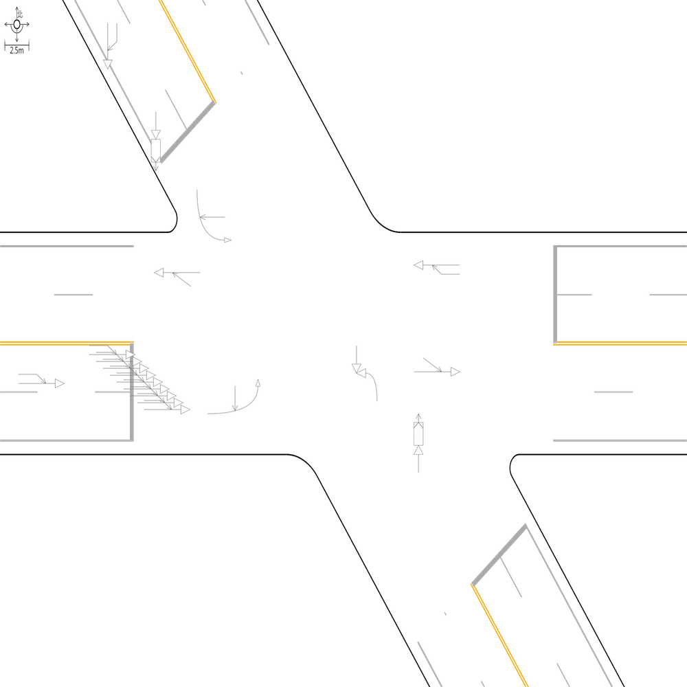 | 98.80952381 | 100 | 100 | 🔴 比對結果不同 原始句子:一方車由南往北方向停讓管制停等，另一方車為南往北方向直行，兩車在南側路段(往北)發生停等追撞 比對句子:一方車由南往北方向停讓管制停等，另一方車為南往北方向直行，兩車在南側鄰近路口發生停等追撞 句子正確率:89.13% 差異標記:一方車由南往北方向停讓管制停等，另一方車為南往北方向直行，兩車在南側[➕鄰][➕近]路[➕口][➖段][➖(][➖往][➖北][➖)]發生停等追撞 -------------------------------------------------- 📊 統計資訊: 總字元數:420 正確字元數:415 錯誤字元數:5 ✅ 整體字元正確率:98.81% | ocr_labels: [] pred_ocr_labels: [] TP detail (matches): {} FP detail: {} FN detail: {}

images/base_maps/新竹市東大路2段、經國路2段口.jpg | images/collision_diagram/synthetic_tune_v2/test/Image_1762345834298824.png | 運研所 | 1.總事件數共7件，一方車由北往東左轉，另一方車由東往西直行，兩車在北側路口近端發生左轉交叉撞 2.一方車由西往北左轉，另一方車由北往南直行，兩車在西側路口近端發生左轉交叉撞 3.一方車由南往西方向左轉，另一方車由北往南方向直行，兩車在路口中端發生左轉穿越側撞 4.兩方車皆由西往東方向直行，兩車在西側鄰近路口發生同向直行擦撞 5.兩方車皆由北往南方向直行，兩車在北側鄰近路口發生同向直行擦撞 6.一方車由北往南方向停讓管制停等，另一方車為北往南方向直行，兩車在南側路段(往南)發生停等追撞 7.兩方車皆由南往北方向直行，兩車在北側路段(往北)發生同向直行擦撞 8.一方車由西往東方向停讓管制停等，另一方車為西往東方向直行，兩車在西側路段(往東)發生停等追撞 9.兩方車皆由東往西方向直行，兩車在東側路段(往西)發生同向直行擦撞 10.一方車由南往北方向停讓管制停等，另一方車為南往北方向直行，兩車在南側鄰近路口發生停等追撞 11.一方車由南往北方向直行，另一方車由西往北方向左轉，兩車在北側路口遠端發生左轉匯入側撞 12.一方車由南往西左轉，另一方車由西往東直行，兩車在南側路口近端發生左轉交叉撞 13.兩方車皆由北往南方向直行，兩車在北側路段(往南)發生同向直行擦撞 14.一方車由西往南方向右轉，另一方車由西往東方向直行，兩車在東側路口近端發生右轉側撞 15.兩方車皆由東往西方向直行，兩車在東側鄰近路口發生同向直行擦撞 16.兩方車皆由南往北方向直行，兩車在南側路段(往北)發生同向直行擦撞 | 1.總事件數共7件，一方車由北往東左轉，另一方車由東往西直行，兩車在北側路口近端發生左轉交叉撞 2.一方車由西往南方向右轉，另一方車由西往東方向直行，兩車在東側路口近端發生右轉側撞 3.一方車由南往西方向左轉，另一方車由北往南方向直行，兩車在路口中端發生左轉穿越側撞 4.一方車由南往北方向停讓管制停等，另一方車為南往北方向直行，兩車在南側路段(往北)發生停等追撞 5.兩方車皆由東往西方向直行，兩車在東側路段(往西)發生同向直行擦撞 6.兩方車皆由南往北方向直行，兩車在北側路段(往北)發生同向直行擦撞 7.一方車由西往北左轉，另一方車由北往南直行，兩車在西側路口近端發生左轉交叉撞 8.兩方車皆由北往南方向直行，兩車在北側鄰近路口發生同向直行擦撞 9.兩方車皆由東往西方向直行，兩車在東側鄰近路口發生同向直行擦撞 10.一方車由南往西左轉，另一方車由西往東直行，兩車在南側路口近端發生左轉交叉撞 11.兩方車皆由西往東方向直行，兩車在西側鄰近路口發生同向直行擦撞 12.兩方車皆由南往北方向直行，兩車在南側鄰近路口發生同向直行擦撞 13.一方車由西往東方向停讓管制停等，另一方車為西往東方向直行，兩車在西側路段(往東)發生停等追撞 14.一方車由南往北方向直行，另一方車由西往北方向左轉，兩車在北側路口遠端發生左轉匯入側撞 15.兩方車皆由北往南方向直行，兩車在北側路段(往南)發生同向直行擦撞 16.一方車由北往南方向停讓管制停等，另一方車為北往南方向直行，兩車在南側路段(往南)發生停等追撞 | 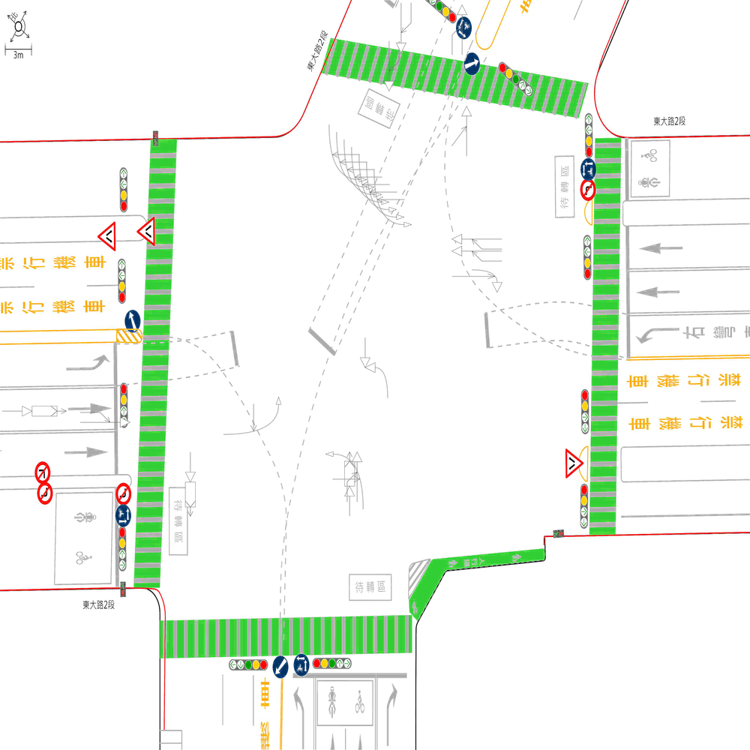 | 98.324958124 | 100 | 100 | 🔴 比對結果不同 原始句子:一方車由南往北方向停讓管制停等，另一方車為南往北方向直行，兩車在南側鄰近路口發生停等追撞 比對句子:一方車由南往北方向停讓管制停等，另一方車為南往北方向直行，兩車在南側路段(往北)發生停等追撞 句子正確率:89.13% 差異標記:一方車由南往北方向停讓管制停等，另一方車為南往北方向直行，兩車在南側[➖鄰][➖近]路[➖口][➕段][➕(][➕往][➕北][➕)]發生停等追撞 -------------------------------------------------- 🔴 比對結果不同 原始句子:兩方車皆由南往北方向直行，兩車在南側路段(往北)發生同向直行擦撞 比對句子:兩方車皆由南往北方向直行，兩車在南側鄰近路口發生同向直行擦撞 句子正確率:84.38% 差異標記:兩方車皆由南往北方向直行，兩車在南側[➕鄰][➕近]路[➕口][➖段][➖(][➖往][➖北][➖)]發生同向直行擦撞 -------------------------------------------------- 📊 統計資訊: 總字元數:597 正確字元數:587 錯誤字元數:10 ✅ 整體字元正確率:98.32% | ocr_labels: [] pred_ocr_labels: [] TP detail (matches): {} FP detail: {} FN detail: {}

images/base_maps/新竹市經國路1段、經國路2段、城北街、經國路2段159巷多岔路口.jpg | images/collision_diagram/synthetic_tune_v2/test/Image_1762345835981712.png | 運研所 | 1.總事件數共6件，一方車由東往西方向停讓管制停等，另一方車為東往西方向直行，兩車在西側路段(往西)發生停等追撞 2.總事件數共7件，一方車由北往西方向右轉，另一方車由北往南方向直行，兩車在北側路口近端發生右轉側撞 3.兩方車皆由北往南方向直行，兩車在北側路段(往南)發生同向直行擦撞 4.一方車由南往東方向右轉，另一方車由南往北方向直行，兩車在南側路口近端發生右轉側撞 5.一方車由南往西方向左轉，另一方車由北往南方向直行，兩車在路口中端發生左轉穿越側撞 6.一方車由北往南方向停讓管制停等，另一方車為北往南方向直行，兩車在南側路段(往南)發生停等追撞 7.兩方車皆由東往西方向直行，兩車在東側鄰近路口發生同向直行擦撞 8.一方車由西往北左轉，另一方車由北往南直行，兩車在西側路口近端發生左轉交叉撞 9.兩方車皆由西往東方向直行，兩車在西側路段(往東)發生同向直行擦撞 10.一方車由西往東方向停讓管制停等，另一方車為西往東方向直行，兩車在西側鄰近路口發生停等追撞 11.一方車由北往南方向停讓管制停等，另一方車為北往南方向直行，兩車在北側鄰近路口發生停等追撞 12.一方車由南往北方向停讓管制停等，另一方車為南往北方向直行，兩車在南側路段(往北)發生停等追撞 13.一方由北往南方向駐停車輛開啟車門，另一方車由北往南方向直行，兩車在南側路口遠端發生開車門側撞 14.一方車由南往北方向停讓管制停等，另一方車為南往北方向直行，兩車在北側路段(往北)發生停等追撞 15.一方車由南往北方向直行，另一方車由西往北方向左轉，兩車在北側路口遠端發生左轉匯入側撞 | 1.總事件數共7件，一方車由北往西方向右轉，另一方車由北往南方向直行，兩車在北側路口近端發生右轉側撞 2.總事件數共6件，一方車由東往西方向停讓管制停等，另一方車為東往西方向直行，兩車在西側路段(往西)發生停等追撞 3.一方車由南往北方向停讓管制停等，另一方車為南往北方向直行，兩車在北側路段(往北)發生停等追撞 4.一方車由南往西方向左轉，另一方車由北往南方向直行，兩車在路口中端發生左轉穿越側撞 5.一方車由南往東方向右轉，另一方車由南往北方向直行，兩車在南側路口近端發生右轉側撞 6.一方車由西往北左轉，另一方車由北往南直行，兩車在西側路口近端發生左轉交叉撞 7.一方車由北往南方向停讓管制停等，另一方車為北往南方向直行，兩車在南側路段(往南)發生停等追撞 8.兩方車皆由東往西方向直行，兩車在東側路段(往西)發生同向直行擦撞 9.一方車由南往北方向直行，另一方車由西往北方向左轉，兩車在北側路口遠端發生左轉匯入側撞 10.一方車由西往東方向停讓管制停等，另一方車為西往東方向直行，兩車在西側鄰近路口發生停等追撞 11.一方由北往南方向駐停車輛開啟車門，另一方車由北往南方向直行，兩車在南側路口遠端發生開車門側撞 12.兩方車皆由西往東方向直行，兩車在西側路段(往東)發生同向直行擦撞 13.一方車由北往南方向停讓管制停等，另一方車為北往南方向直行，兩車在北側鄰近路口發生停等追撞 14.兩方車皆由北往南方向直行，兩車在北側路段(往南)發生同向直行擦撞 15.一方車由南往北方向停讓管制停等，另一方車為南往北方向直行，兩車在南側路段(往北)發生停等追撞 | 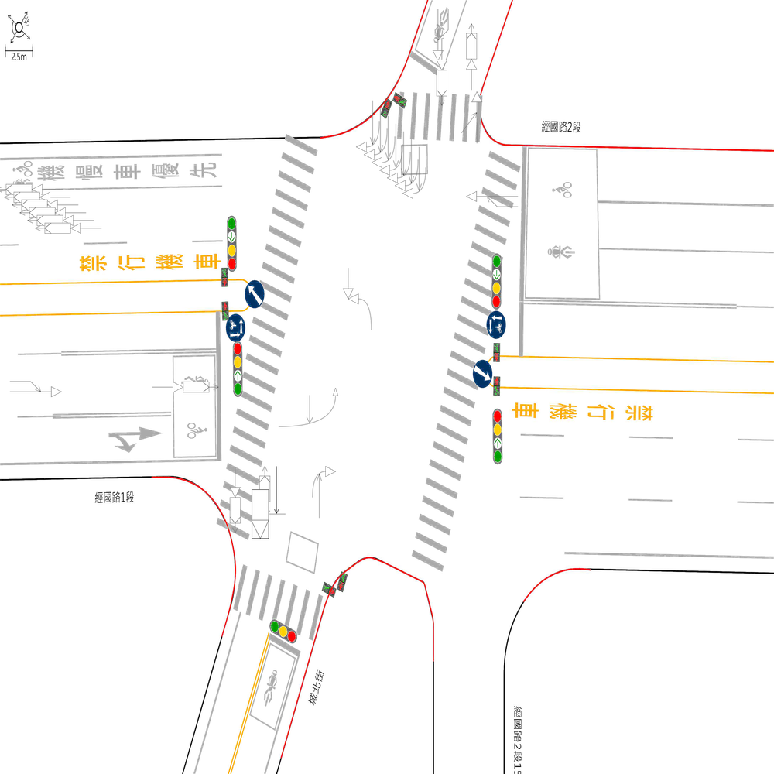 | 99.20508744 | 100 | 100 | 🔴 比對結果不同 原始句子:兩方車皆由東往西方向直行，兩車在東側鄰近路口發生同向直行擦撞 比對句子:兩方車皆由東往西方向直行，兩車在東側路段(往西)發生同向直行擦撞 句子正確率:84.38% 差異標記:兩方車皆由東往西方向直行，兩車在東側[➖鄰][➖近]路[➖口][➕段][➕(][➕往][➕西][➕)]發生同向直行擦撞 -------------------------------------------------- 📊 統計資訊: 總字元數:629 正確字元數:624 錯誤字元數:5 ✅ 整體字元正確率:99.21% | ocr_labels: [] pred_ocr_labels: [] TP detail (matches): {} FP detail: {} FN detail: {}
images/base_maps/嘉義市吳鳳北路、民族路口.jpg | images/collision_diagram/synthetic_tune_v2/test/Image_1762345836939108.png | 運研所 | 1.兩方車皆由北往南方向直行，兩車在北側路段(往南)發生同向直行擦撞 2.兩方車皆由東往西方向直行，兩車在東側鄰近路口發生同向直行擦撞 3.一方車由西往南方向右轉，另一方車由西往東方向直行，兩車在西側路口近端發生右轉側撞 4.一方車由南往西方向左轉，另一方車由北往南方向直行，兩車在路口中端發生左轉穿越側撞 5.一方車由北往東左轉，另一方車由東往西直行，兩車在北側路口近端發生左轉交叉撞 6.一方車由西往北左轉，另一方車由北往南直行，兩車在東側路口近端發生左轉交叉撞 7.一方由西往東方向駐停車輛開啟車門，另一方車由西往東方向直行，兩車在東側路段(往東)發生開車門側撞 8.一方車由南往西方向左轉，另一方車由南往北方向直行，兩車在南側路口近端發生左轉側撞 9.一方車由南往北方向停讓管制停等，另一方車為南往北方向直行，兩車在南側路段(往北)發生停等追撞 10.兩方車皆由北往南方向直行，兩車在南側路段(往南)發生同向直行擦撞 11.一方車由南往北方向停讓管制停等，另一方車為南往北方向直行，兩車在南側鄰近路口發生停等追撞 12.一方車由北往南方向停讓管制停等，另一方車為北往南方向直行，兩車在北側鄰近路口發生停等追撞 | 1.一方車由南往西方向左轉，另一方車由北往南方向直行，兩車在路口中端發生左轉穿越側撞 2.一方車由北往東左轉，另一方車由東往西直行，兩車在北側路口近端發生左轉交叉撞 3.一方車由西往北左轉，另一方車由北往南直行，兩車在東側路口近端發生左轉交叉撞 4.一方車由南往北方向停讓管制停等，另一方車為南往北方向直行，兩車在南側鄰近路口發生停等追撞 5.一方車由西往南方向右轉，另一方車由西往東方向直行，兩車在西側路口近端發生右轉側撞 6.一方車由南往西方向左轉，另一方車由南往北方向直行，兩車在南側路口近端發生左轉側撞 7.兩方車皆由北往南方向直行，兩車在南側路段(往南)發生同向直行擦撞 8.兩方車皆由東往西方向直行，兩車在東側路段(往西)發生同向直行擦撞 9.一方車由北往南方向停讓管制停等，另一方車為北往南方向直行，兩車在北側鄰近路口發生停等追撞 10.兩方車皆由北往南方向直行，兩車在北側路段(往南)發生同向直行擦撞 11.一方由西往東方向駐停車輛開啟車門，另一方車由西往東方向直行，兩車在東側路段(往東)發生開車門側撞 | 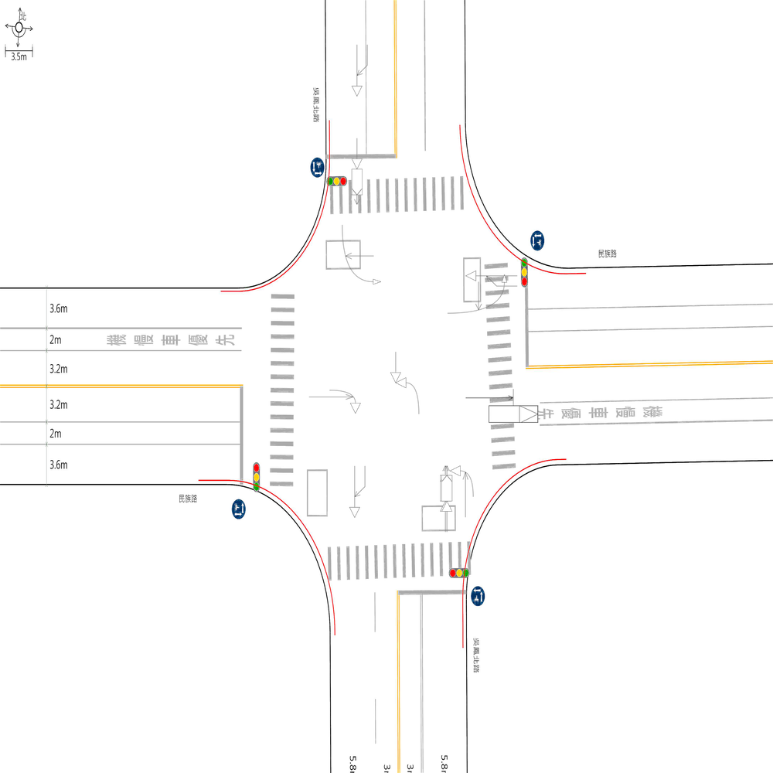 | 77.801268499 | 91.666666667 | 100 | 🔴 比對結果不同 原始句子:一方車由南往北方向停讓管制停等，另一方車為南往北方向直行，兩車在南側路段(往北)發生停等追撞 比對句子:一方車由南往北方向停讓管制停等，另一方車為南往北方向直行，兩車在南側鄰近路口發生停等追撞 句子正確率:89.13% 差異標記:一方車由南往北方向停讓管制停等，另一方車為南往北方向直行，兩車在南側[➕鄰][➕近]路[➕口][➖段][➖(][➖往][➖北][➖)]發生停等追撞 -------------------------------------------------- 🔴 比對結果不同 原始句子:一方車由南往北方向停讓管制停等，另一方車為南往北方向直行，兩車在南側鄰近路口發生停等追撞 比對句子:一方車由南往西方向左轉，另一方車由北往南方向直行，兩車在路口中端發生左轉穿越側撞 句子正確率:61.36% 差異標記:一方車由南往[➖北][➕西]方向[➕左][➕轉][➖停][➖讓][➖管][➖制][➖停][➖等]，另一方車[➖為][➕由][➕北][➕往]南[➖往][➖北]方向直行，兩車在[➖南][➖側][➖鄰][➖近]路口[➕中][➕端]發生[➖停][➖等][➖追][➕左][➕轉][➕穿][➕越][➕側]撞 -------------------------------------------------- 🔴 比對結果不同 原始句子:一方車由南往西方向左轉，另一方車由北往南方向直行，兩車在路口中端發生左轉穿越側撞 比對句子:一方車由南往西方向左轉，另一方車由南往北方向直行，兩車在南側路口近端發生左轉側撞 句子正確率:87.50% 差異標記:一方車由南往西方向左轉，另一方車由[➕南][➕往]北[➖往][➖南]方向直行，兩車在[➕南][➕側]路口[➖中][➕近]端發生左轉[➖穿][➖越]側撞 -------------------------------------------------- 🔴 比對結果不同 原始句子:一方車由南往西方向左轉，另一方車由南往北方向直行，兩車在南側路口近端發生左轉側撞 比對句子:一方車由西往北左轉，另一方車由北往南直行，兩車在東側路口近端發生左轉交叉撞 句子正確率:75.00% 差異標記:一方車由[➖南][➕西]往[➕北][➖西][➖方][➖向]左轉，另一方車由[➕北][➕往]南[➖往][➖北][➖方][➖向]直行，兩車在[➖南][➕東]側路口近端發生左轉[➖側][➕交][➕叉]撞 -------------------------------------------------- 🔴 比對結果不同 原始句子:一方車由西往北左轉，另一方車由北往南直行，兩車在東側路口近端發生左轉交叉撞 比對句子:一方車由西往南方向右轉，另一方車由西往東方向直行，兩車在西側路口近端發生右轉側撞 句子正確率:72.50% 差異標記:一方車由西往[➖北][➖左][➕南][➕方][➕向][➕右]轉，另一方車由[➖北][➕西]往[➖南][➕東][➕方][➕向]直行，兩車在[➖東][➕西]側路口近端發生[➖左][➕右]轉[➕側][➖交][➖叉]撞 -------------------------------------------------- 🔴 比對結果不同 原始句子:一方車由西往南方向右轉，另一方車由西往東方向直行，兩車在西側路口近端發生右轉側撞 比對句子:兩方車皆由北往南方向直行，兩車在北側路段(往南)發生同向直行擦撞 句子正確率:45.00% 差異標記:[➖一][➕兩]方車[➕皆]由[➖西][➕北]往南[➖方][➖向][➖右][➖轉][➖，][➖另][➖一][➖方][➖車][➖由][➖西][➖往][➖東]方向直行，兩車在[➖西][➕北]側路[➖口][➖近][➖端][➕段][➕(][➕往][➕南][➕)]發生[➖右][➖轉][➖側][➕同][➕向][➕直][➕行][➕擦]撞 -------------------------------------------------- 🔴 比對結果不同 原始句子:兩方車皆由北往南方向直行，兩車在北側路段(往南)發生同向直行擦撞 比對句子:兩方車皆由北往南方向直行，兩車在南側路段(往南)發生同向直行擦撞 句子正確率:96.88% 差異標記:兩方車皆由北往南方向直行，兩車在[➖北][➕南]側路段(往南)發生同向直行擦撞 -------------------------------------------------- 🔴 比對結果不同 原始句子:兩方車皆由北往南方向直行，兩車在南側路段(往南)發生同向直行擦撞 比對句子:兩方車皆由東往西方向直行，兩車在東側路段(往西) | ocr_labels: [] pred_ocr_labels: [] TP detail (matches): {} FP detail: {} FN detail: {}

images/base_maps/新竹市東大路2段、經國路2段口.jpg | images/collision_diagram/synthetic_tune_v2/test/Image_1762345838547434.png | 運研所 | 1.總事件數共8件，一方車由南往東方向右轉，另一方車由南往北方向直行，兩車在南側路口近端發生右轉側撞 2.一方車由北往東左轉，另一方車由東往西直行，兩車在北側路口近端發生左轉交叉撞 3.一方車由西往北左轉，另一方車由北往南直行，兩車在東側路口近端發生左轉交叉撞 4.一方車由南往北方向停讓管制停等，另一方車為南往北方向直行，兩車在北側路段(往北)發生停等追撞 5.兩方車皆由西往東方向直行，兩車在西側鄰近路口發生同向直行擦撞 6.兩方車皆由西往東方向直行，兩車在東側路段(往東)發生同向直行擦撞 7.一方車由南往西方向左轉，另一方車由北往南方向直行，兩車在路口中端發生左轉穿越側撞 8.一方車由西往北左轉，另一方車由北往南直行，兩車在西側路口近端發生左轉交叉撞 9.兩方車皆由南往北方向直行，兩車在南側路段(往北)發生同向直行擦撞 10.一方車由東往西方向直行，另一方車由南往西方向左轉，兩車在西側路口遠端發生左轉匯入側撞 11.兩方車皆由北往南方向直行，兩車在北側路段(往南)發生同向直行擦撞 12.一方車由東往西方向停讓管制停等，另一方車為東往西方向直行，兩車在東側鄰近路口發生停等追撞 13.一方車由北往南方向停讓管制停等，另一方車為北往南方向直行，兩車在南側路段(往南)發生停等追撞 14.兩方車皆由北往南方向直行，兩車在北側鄰近路口發生同向直行擦撞 15.兩方車皆由東往西方向直行，兩車在西側路段(往西)發生同向直行擦撞 16.兩方車皆由西往東方向直行，兩車在西側路段(往東)發生同向直行擦撞 | 1.總事件數共8件，一方車由南往東方向右轉，另一方車由南往北方向直行，兩車在南側路口近端發生右轉側撞 2.一方車由西往北左轉，另一方車由北往南直行，兩車在東側路口近端發生左轉交叉撞 3.一方車由北往東左轉，另一方車由東往西直行，兩車在北側路口近端發生左轉交叉撞 4.兩方車皆由西往東方向直行，兩車在西側鄰近路口發生同向直行擦撞 5.一方車由南往西方向左轉，另一方車由北往南方向直行，兩車在路口中端發生左轉穿越側撞 6.兩方車皆由西往東方向直行，兩車在東側路段(往東)發生同向直行擦撞 7.一方車由東往西方向直行，另一方車由南往西方向左轉，兩車在西側路口遠端發生左轉匯入側撞 8.一方車由西往北左轉，另一方車由北往南直行，兩車在西側路口近端發生左轉交叉撞 9.兩方車皆由東往西方向直行，兩車在西側路段(往西)發生同向直行擦撞 10.兩方車皆由北往南方向直行，兩車在北側鄰近路口發生同向直行擦撞 11.一方車由東往西方向停讓管制停等，另一方車為東往西方向直行，兩車在東側路段(往西)發生停等追撞 12.兩方車皆由南往北方向直行，兩車在南側鄰近路口發生同向直行擦撞 13.一方車由南往北方向停讓管制停等，另一方車為南往北方向直行，兩車在北側路段(往北)發生停等追撞 14.一方車由北往南方向停讓管制停等，另一方車為北往南方向直行，兩車在南側路段(往南)發生停等追撞 15.兩方車皆由西往東方向直行，兩車在西側路段(往東)發生同向直行擦撞 16.兩方車皆由北往南方向直行，兩車在北側路段(往南)發生同向直行擦撞 | 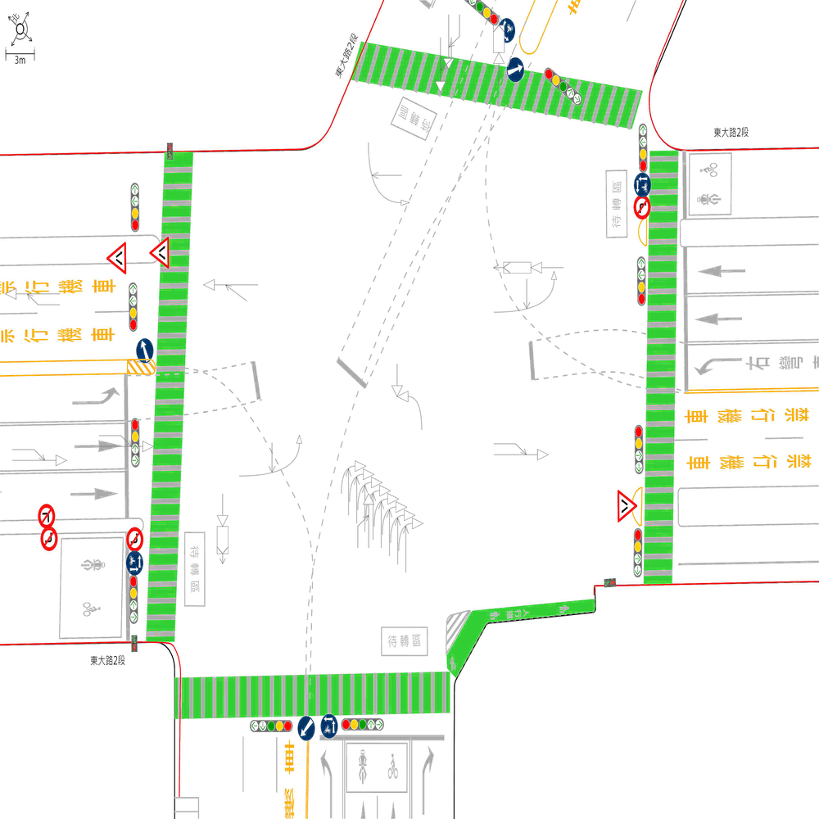 | 98.330550918 | 100 | 100 | 🔴 比對結果不同 原始句子:一方車由東往西方向停讓管制停等，另一方車為東往西方向直行，兩車在東側鄰近路口發生停等追撞 比對句子:一方車由東往西方向停讓管制停等，另一方車為東往西方向直行，兩車在東側路段(往西)發生停等追撞 句子正確率:89.13% 差異標記:一方車由東往西方向停讓管制停等，另一方車為東往西方向直行，兩車在東側[➖鄰][➖近]路[➖口][➕段][➕(][➕往][➕西][➕)]發生停等追撞 -------------------------------------------------- 🔴 比對結果不同 原始句子:兩方車皆由南往北方向直行，兩車在南側路段(往北)發生同向直行擦撞 比對句子:兩方車皆由南往北方向直行，兩車在南側鄰近路口發生同向直行擦撞 句子正確率:84.38% 差異標記:兩方車皆由南往北方向直行，兩車在南側[➕鄰][➕近]路[➕口][➖段][➖(][➖往][➖北][➖)]發生同向直行擦撞 -------------------------------------------------- 📊 統計資訊: 總字元數:599 正確字元數:589 錯誤字元數:10 ✅ 整體字元正確率:98.33% | ocr_labels: [] pred_ocr_labels: [] TP detail (matches): {} FP detail: {} FN detail: {}

images/base_maps/嘉義市吳鳳北路、民族路口.jpg | images/collision_diagram/synthetic_tune_v2/test/Image_1762345840191226.png | 運研所 | 1.總事件數共6件，一方車由南往西左轉，另一方車由西往東直行，兩車在南側路口近端發生左轉交叉撞 2.兩方車皆由西往東方向直行，兩車在西側路段(往東)發生同向直行擦撞 3.一方車由北往南方向直行，另一方車由東往南方向左轉，兩車在南側路口遠端發生左轉匯入側撞 4.一方由東往西方向駐停車輛開啟車門，另一方車由東往西方向直行，兩車在東側路段(往西)發生開車門側撞 5.兩方車皆由北往南方向直行，兩車在北側鄰近路口發生同向直行擦撞 6.一方車由西往北左轉，另一方車由北往南直行，兩車在西側路口近端發生左轉交叉撞 7.一方車由南往西方向左轉，另一方車由北往南方向直行，兩車在路口中端發生左轉穿越側撞 8.兩方車皆由西往東方向直行，兩車在西側鄰近路口發生同向直行擦撞 9.一方由東往西方向駐停車輛開啟車門，另一方車由東往西方向直行，兩車在西側路段(往西)發生開車門側撞 10.一方車由西往東方向直行，另一方車由北往東方向左轉，兩車在東側路口遠端發生左轉匯入側撞 11.一方車由南往北方向停讓管制停等，另一方車為南往北方向直行，兩車在南側鄰近路口發生停等追撞 12.兩方車皆由南往北方向直行，兩車在北側路段(往北)發生同向直行擦撞 13.一方車由北往南方向停讓管制停等，另一方車為北往南方向直行，兩車在南側路段(往南)發生停等追撞 14.兩方車皆由南往北方向直行，兩車在南側路段(往北)發生同向直行擦撞 15.一方車由西往北方向左轉，另一方車由西往東方向直行，兩車在東側路口近端發生左轉側撞 16.一方車由北往南方向停讓管制停等，另一方車為北往南方向直行，兩車在北側路段(往南)發生停等追撞 | 1.總事件數共7件，一方車由南往西左轉，另一方車由西往東直行，兩車在南側路口近端發生左轉交叉撞 2.一方車由南往西方向左轉，另一方車由北往南方向直行，兩車在路口中端發生左轉穿越側撞 3.一方車由西往北方向左轉，另一方車由西往東方向直行，兩車在東側路口近端發生左轉側撞 4.一方車由北往南方向停讓管制停等，另一方車為北往南方向直行，兩車在南側路段(往南)發生停等追撞 5.一方車由西往北左轉，另一方車由北往南直行，兩車在西側路口近端發生左轉交叉撞 6.兩方車皆由西往東方向直行，兩車在西側鄰近路口發生同向直行擦撞 7.一方車由北往南方向停讓管制停等，另一方車為北往南方向直行，兩車在北側路段(往南)發生停等追撞 8.兩方車皆由南往北方向直行，兩車在北側路段(往北)發生同向直行擦撞 9.一方車由北往南方向直行，另一方車由東往南方向左轉，兩車在南側路口遠端發生左轉匯入側撞 10.兩方車皆由西往東方向直行，兩車在西側路段(往東)發生同向直行擦撞 11.一方車由西往東方向直行，另一方車由北往東方向左轉，兩車在東側路口遠端發生左轉匯入側撞 12.一方由東往西方向駐停車輛開啟車門，另一方車由東往西方向直行，兩車在東側路段(往西)發生開車門側撞 13.兩方車皆由南往北方向直行，兩車在南側路段(往北)發生同向直行擦撞 14.一方由東往西方向駐停車輛開啟車門，另一方車由東往西方向直行，兩車在西側路段(往西)發生開車門側撞 15.兩方車皆由北往南方向直行，兩車在北側鄰近路口發生同向直行擦撞 | 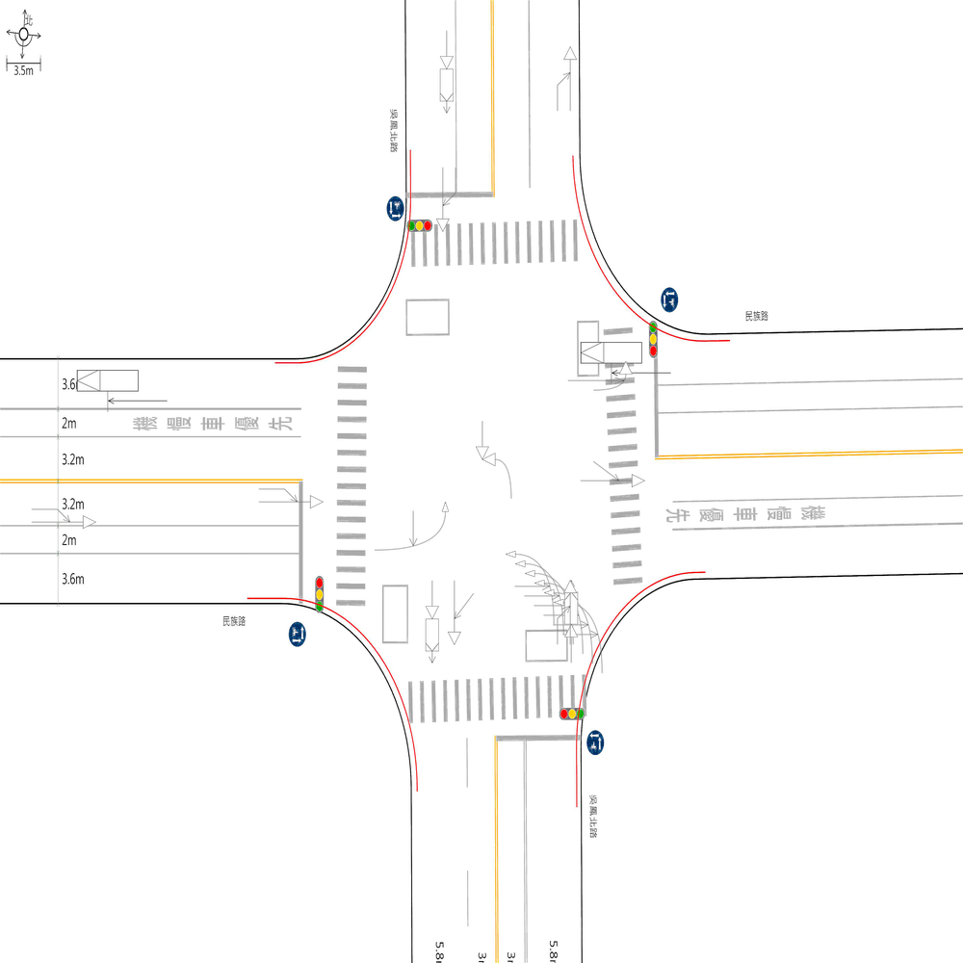 | 75 | 93.75 | 100 | 🔴 比對結果不同 原始句子:一方車由南往北方向停讓管制停等，另一方車為南往北方向直行，兩車在南側鄰近路口發生停等追撞 比對句子:一方車由南往西方向左轉，另一方車由北往南方向直行，兩車在路口中端發生左轉穿越側撞 句子正確率:61.36% 差異標記:一方車由南往[➖北][➕西]方向[➕左][➕轉][➖停][➖讓][➖管][➖制][➖停][➖等]，另一方車[➖為][➕由][➕北][➕往]南[➖往][➖北]方向直行，兩車在[➖南][➖側][➖鄰][➖近]路口[➕中][➕端]發生[➖停][➖等][➖追][➕左][➕轉][➕穿][➕越][➕側]撞 -------------------------------------------------- 🔴 比對結果不同 原始句子:一方車由南往西方向左轉，另一方車由北往南方向直行，兩車在路口中端發生左轉穿越側撞 比對句子:一方車由西往北左轉，另一方車由北往南直行，兩車在西側路口近端發生左轉交叉撞 句子正確率:75.00% 差異標記:一方車由[➖南][➕西]往[➕北][➖西][➖方][➖向]左轉，另一方車由北往南[➖方][➖向]直行，兩車在[➕西][➕側]路口[➖中][➕近]端發生左轉[➕交][➕叉][➖穿][➖越][➖側]撞 -------------------------------------------------- 🔴 比對結果不同 原始句子:一方車由西往北左轉，另一方車由北往南直行，兩車在西側路口近端發生左轉交叉撞 比對句子:一方車由西往北方向左轉，另一方車由西往東方向直行，兩車在東側路口近端發生左轉側撞 句子正確率:80.00% 差異標記:一方車由西往北[➕方][➕向]左轉，另一方車由[➖北][➕西]往[➖南][➕東][➕方][➕向]直行，兩車在[➖西][➕東]側路口近端發生左轉[➕側][➖交][➖叉]撞 -------------------------------------------------- 🔴 比對結果不同 原始句子:一方車由西往北方向左轉，另一方車由西往東方向直行，兩車在東側路口近端發生左轉側撞 比對句子:一方車由西往東方向直行，另一方車由北往東方向左轉，兩車在東側路口遠端發生左轉匯入側撞 句子正確率:61.90% 差異標記:[➖一][➖方][➖車][➖由][➖西][➖往][➖北][➖方][➖向][➖左][➖轉][➖，][➖另]一方車由西往東方向直行，[➕另][➕一][➕方][➕車][➕由][➕北][➕往][➕東][➕方][➕向][➕左][➕轉][➕，]兩車在東側路口[➖近][➕遠]端發生左轉[➕匯][➕入]側撞 -------------------------------------------------- 🔴 比對結果不同 原始句子:一方車由西往東方向直行，另一方車由北往東方向左轉，兩車在東側路口遠端發生左轉匯入側撞 比對句子:兩方車皆由北往南方向直行，兩車在北側鄰近路口發生同向直行擦撞 句子正確率:42.86% 差異標記:[➖一][➕兩]方車[➕皆]由[➖西][➕北]往[➖東][➕南]方向直行，[➖另][➖一][➖方][➖車][➖由][➖北][➖往][➖東][➖方][➖向][➖左][➖轉][➖，]兩車在[➖東][➕北]側[➕鄰][➕近]路口[➖遠][➖端]發生[➖左][➖轉][➖匯][➖入][➖側][➕同][➕向][➕直][➕行][➕擦]撞 -------------------------------------------------- 🔴 比對結果不同 原始句子:兩方車皆由北往南方向直行，兩車在北側鄰近路口發生同向直行擦撞 比對句子:兩方車皆由南往北方向直行，兩車在北側路段(往北)發生同向直行擦撞 句子正確率:78.12% 差異標記:兩方車皆由[➕南][➕往]北[➖往][➖南]方向直行，兩車在北側[➖鄰][➖近]路[➖口][➕段][➕(][➕往][➕北][➕)]發生同向直行擦撞 -------------------------------------------------- 🔴 比對結果不同 原始句子:兩方車皆由南往北方向直行，兩車在北側路段(往北)發生同向直行擦撞 比對句子:兩方車皆由南往北方向直行，兩車在南側路段(往北)發生同向直行擦撞 句子正確率:96.88% 差異標記:兩方車皆由南往北方向直行，兩車在[➖北][➕南]側路段(往北)發生同向直行擦撞 -------------------------------------------------- 🔴 比對結果不同 原始句子:兩方車皆由南往北方向直行，兩車在南側路段(往北)發生同向直行擦撞 比對句子: | ocr_labels: [] pred_ocr_labels: [] TP detail (matches): {} FP detail: {} FN detail: {}
images/base_maps/斜交十字路口-雙向8車道外側慢車道.jpg | images/collision_diagram/synthetic_tune_v2/test/Image_1762345841136903.png | 運研所 | 1.一方由東往西方向駐停車輛開啟車門，另一方車由東往西方向直行，兩車在西側路段(往西)發生開車門側撞 2.一方車由北往南方向直行，另一方車由東往南方向左轉，兩車在南側路口遠端發生左轉匯入側撞 3.兩方車皆由東往西方向直行，兩車在東側鄰近路口發生同向直行擦撞 4.一方車由西往南方向右轉，另一方車由西往東方向直行，兩車在東側路口近端發生右轉側撞 5.一方車由西往北左轉，另一方車由北往南直行，兩車在西側路口近端發生左轉交叉撞 6.一方車由南往東方向右轉，另一方車由南往北方向直行，兩車在南側路口近端發生右轉側撞 7.一方車由南往西方向左轉，另一方車由北往南方向直行，兩車在路口中端發生左轉穿越側撞 8.一方由西往東方向駐停車輛開啟車門，另一方車由西往東方向直行，兩車在東側路口遠端發生開車門側撞 9.一方由西往東方向駐停車輛開啟車門，另一方車由西往東方向直行，兩車在西側路段(往東)發生開車門側撞 10.一方車由東往西方向直行，另一方車由南往西方向左轉，兩車在西側路口遠端發生左轉匯入側撞 11.一方車由北往南方向停讓管制停等，另一方車為北往南方向直行，兩車在北側鄰近路口發生停等追撞 12.一方車由北往西方向右轉，另一方車由北往南方向直行，兩車在北側路口近端發生右轉側撞 | 1.一方車由南往東方向右轉，另一方車由南往北方向直行，兩車在南側路口近端發生右轉側撞 2.一方車由西往南方向右轉，另一方車由西往東方向直行，兩車在東側路口近端發生右轉側撞 3.一方車由北往南方向停讓管制停等，另一方車為北往南方向直行，兩車在北側鄰近路口發生停等追撞 4.一方車由北往西方向右轉，另一方車由北往南方向直行，兩車在北側路口近端發生右轉側撞 5.一方車由南往西方向左轉，另一方車由北往南方向直行，兩車在路口中端發生左轉穿越側撞 6.一方由西往東方向駐停車輛開啟車門，另一方車由西往東方向直行，兩車在東側路口遠端發生開車門側撞 7.一方車由東往西方向直行，另一方車由南往西方向左轉，兩車在西側路口遠端發生左轉匯入側撞 8.一方由東往西方向駐停車輛開啟車門，另一方車由東往西方向直行，兩車在西側路段(往西)發生開車門側撞 9.一方車由西往北左轉，另一方車由北往南直行，兩車在西側路口近端發生左轉交叉撞 10.一方車由北往南方向直行，另一方車由東往南方向左轉，兩車在南側路口遠端發生左轉匯入側撞 11.一方由西往東方向駐停車輛開啟車門，另一方車由西往東方向直行，兩車在西側路段(往東)發生開車門側撞 12.兩方車皆由東往西方向直行，兩車在東側路段(往西)發生同向直行擦撞 | 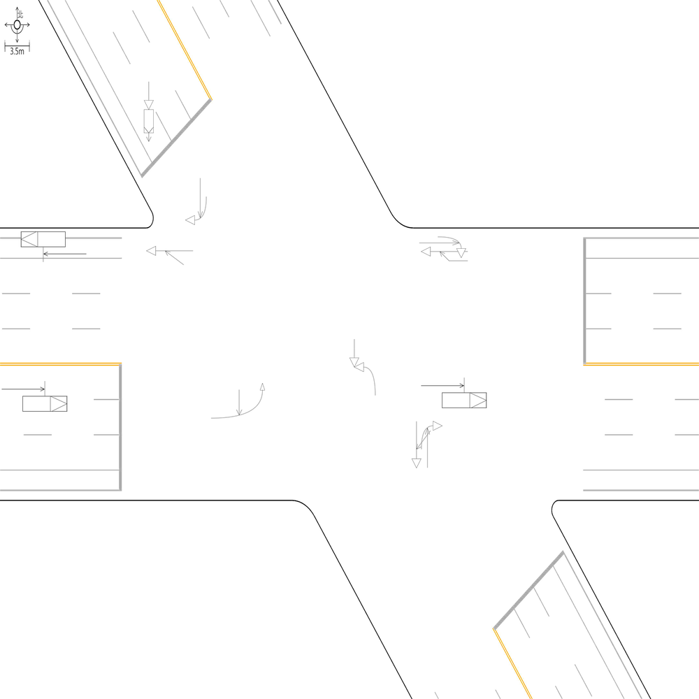 | 98.997995992 | 100 | 100 | 🔴 比對結果不同 原始句子:兩方車皆由東往西方向直行，兩車在東側鄰近路口發生同向直行擦撞 比對句子:兩方車皆由東往西方向直行，兩車在東側路段(往西)發生同向直行擦撞 句子正確率:84.38% 差異標記:兩方車皆由東往西方向直行，兩車在東側[➖鄰][➖近]路[➖口][➕段][➕(][➕往][➕西][➕)]發生同向直行擦撞 -------------------------------------------------- 📊 統計資訊: 總字元數:499 正確字元數:494 錯誤字元數:5 ✅ 整體字元正確率:99.00% | ocr_labels: [] pred_ocr_labels: [] TP detail (matches): {} FP detail: {} FN detail: {}
images/base_maps/斜交十字路口-雙向6車道外側慢車道.jpg | images/collision_diagram/synthetic_tune_v2/test/Image_1762345842069717.png | 運研所 | 1.一方車由南往西左轉，另一方車由西往東直行，兩車在南側路口近端發生左轉交叉撞 2.兩方車皆由南往北方向直行，兩車在北側路段(往北)發生同向直行擦撞 3.兩方車皆由東往西方向直行，兩車在西側路段(往西)發生同向直行擦撞 4.一方車由西往北左轉，另一方車由北往南直行，兩車在西側路口近端發生左轉交叉撞 5.一方車由東往西方向停讓管制停等，另一方車為東往西方向直行，兩車在東側鄰近路口發生停等追撞 6.一方車由西往北方向左轉，另一方車由西往東方向直行，兩車在東側路口近端發生左轉側撞 7.兩方車皆由西往東方向直行，兩車在東側路段(往東)發生同向直行擦撞 8.兩方車皆由北往南方向直行，兩車在北側路段(往南)發生同向直行擦撞 9.一方車由西往東方向停讓管制停等，另一方車為西往東方向直行，兩車在西側鄰近路口發生停等追撞 10.一方車由北往南方向直行，另一方車由東往南方向左轉，兩車在南側路口遠端發生左轉匯入側撞 11.一方車由南往西方向左轉，另一方車由北往南方向直行，兩車在路口中端發生左轉穿越側撞 12.一方車由北往南方向停讓管制停等，另一方車為北往南方向直行，兩車在北側鄰近路口發生停等追撞 | 1.一方車由南往西左轉，另一方車由西往東直行，兩車在南側路口近端發生左轉交叉撞 2.一方車由西往北方向左轉，另一方車由西往東方向直行，兩車在東側路口近端發生左轉側撞 3.一方車由西往北左轉，另一方車由北往南直行，兩車在西側路口近端發生左轉交叉撞 4.一方車由南往西方向左轉，另一方車由北往南方向直行，兩車在路口中端發生左轉穿越側撞 5.兩方車皆由東往西方向直行，兩車在西側路段(往西)發生同向直行擦撞 6.一方車由北往南方向停讓管制停等，另一方車為北往南方向直行，兩車在北側鄰近路口發生停等追撞 7.兩方車皆由西往東方向直行，兩車在東側路段(往東)發生同向直行擦撞 8.一方車由東往西方向停讓管制停等，另一方車為東往西方向直行，兩車在東側鄰近路口發生停等追撞 9.兩方車皆由南往北方向直行，兩車在北側路段(往北)發生同向直行擦撞 10.一方車由西往東方向停讓管制停等，另一方車為西往東方向直行，兩車在西側鄰近路口發生停等追撞 11.一方車由北往南方向直行，另一方車由東往南方向左轉，兩車在南側路口遠端發生左轉匯入側撞 12.兩方車皆由北往南方向直行，兩車在北側路段(往南)發生同向直行擦撞 | 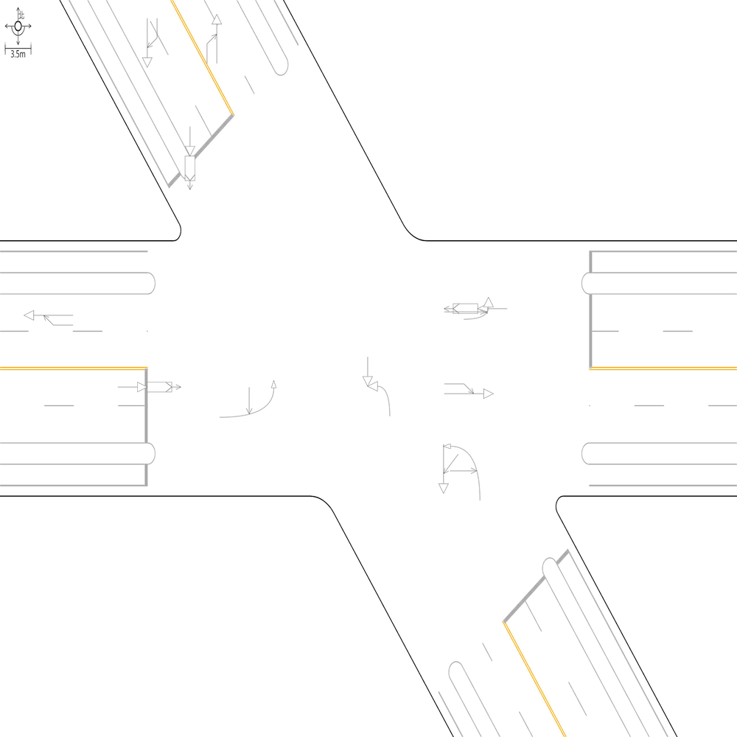 | 100 | 100 | 100 | 📊 統計資訊: 總字元數:456 正確字元數:456 錯誤字元數:0 ✅ 整體字元正確率:100.00% | ocr_labels: [] pred_ocr_labels: [] TP detail (matches): {} FP detail: {} FN detail: {}

images/base_maps/新竹市經國路1段、經國路2段、城北街、經國路2段159巷多岔路口.jpg | images/collision_diagram/synthetic_tune_v2/test/Image_1762345843616116.png | 運研所 | 1.總事件數共6件，一方車由西往東方向停讓管制停等，另一方車為西往東方向直行，兩車在西側路段(往東)發生停等追撞 2.總事件數共8件，兩方車皆由南往北方向直行，兩車在北側路段(往北)發生同向直行擦撞 3.兩方車皆由北往南方向直行，兩車在北側路段(往南)發生同向直行擦撞 4.一方由北往南方向駐停車輛開啟車門，另一方車由北往南方向直行，兩車在南側路口遠端發生開車門側撞 5.一方車由南往西方向左轉，另一方車由北往南方向直行，兩車在路口中端發生左轉穿越側撞 6.一方車由南往西左轉，另一方車由西往東直行，兩車在南側路口近端發生左轉交叉撞 7.一方車由西往南方向右轉，另一方車由西往東方向直行，兩車在西側路口近端發生右轉側撞 8.一方車由東往西方向停讓管制停等，另一方車為東往西方向直行，兩車在東側鄰近路口發生停等追撞 9.一方車由北往南方向停讓管制停等，另一方車為北往南方向直行，兩車在北側鄰近路口發生停等追撞 10.兩方車皆由東往西方向直行，兩車在西側路段(往西)發生同向直行擦撞 11.一方由東往西方向駐停車輛開啟車門，另一方車由東往西方向直行，兩車在西側路口遠端發生開車門側撞 12.一方車由西往北左轉，另一方車由北往南直行，兩車在東側路口近端發生左轉交叉撞 13.兩方車皆由南往北方向直行，兩車在南側鄰近路口發生同向直行擦撞 | 1.總事件數共8件，兩方車皆由南往北方向直行，兩車在北側路段(往北)發生同向直行擦撞 2.總事件數共6件，一方車由西往東方向停讓管制停等，另一方車為西往東方向直行，兩車在西側路段(往東)發生停等追撞 3.一方車由南往西左轉，另一方車由西往東直行，兩車在南側路口近端發生左轉交叉撞 4.一方車由南往西方向左轉，另一方車由北往南方向直行，兩車在路口中端發生左轉穿越側撞 5.一方車由西往北左轉，另一方車由北往南直行，兩車在東側路口近端發生左轉交叉撞 6.一方車由北往南方向停讓管制停等，另一方車為北往南方向直行，兩車在北側鄰近路口發生停等追撞 7.一方車由東往西方向停讓管制停等，另一方車為東往西方向直行，兩車在東側鄰近路口發生停等追撞 8.兩方車皆由北往南方向直行，兩車在北側路段(往南)發生同向直行擦撞 9.一方車由西往南方向右轉，另一方車由西往東方向直行，兩車在西側路口近端發生右轉側撞 10.兩方車皆由東往西方向直行，兩車在西側路段(往西)發生同向直行擦撞 11.一方由東往西方向駐停車輛開啟車門，另一方車由東往西方向直行，兩車在西側路口遠端發生開車門側撞 12.一方由北往南方向駐停車輛開啟車門，另一方車由北往南方向直行，兩車在南側路口遠端發生開車門側撞 13.兩方車皆由南往北方向直行，兩車在南側鄰近路口發生同向直行擦撞 | 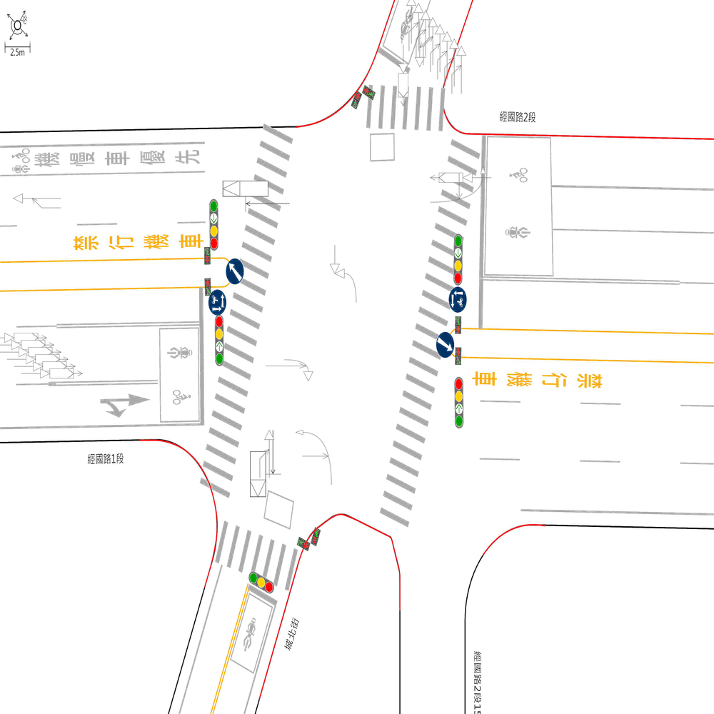 | 100 | 100 | 100 | 📊 統計資訊: 總字元數:522 正確字元數:522 錯誤字元數:0 ✅ 整體字元正確率:100.00% | ocr_labels: [] pred_ocr_labels: [] TP detail (matches): {} FP detail: {} FN detail: {}
images/base_maps/斜交十字路口-無分向道路.jpg | images/collision_diagram/synthetic_tune_v2/test/Image_1762345844595773.png | 運研所 | 1.總事件數共7件，一方車由東往西方向停讓管制停等，另一方車為東往西方向直行，兩車在東側路段(往西)發生停等追撞 2.一方車由南往西左轉，另一方車由西往東直行，兩車在南側路口近端發生左轉交叉撞 3.一方車由東往西方向直行，另一方車由南往西方向左轉，兩車在西側路口遠端發生左轉匯入側撞 4.一方車由東往西方向停讓管制停等，另一方車為東往西方向直行，兩車在東側鄰近路口發生停等追撞 5.兩方車皆由西往東方向直行，兩車在西側鄰近路口發生同向直行擦撞 6.一方車由南往西方向左轉，另一方車由北往南方向直行，兩車在路口中端發生左轉穿越側撞 7.兩方車皆由西往東方向直行，兩車在東側路段(往東)發生同向直行擦撞 8.兩方車皆由東往西方向直行，兩車在西側路段(往西)發生同向直行擦撞 9.一方車由西往北左轉，另一方車由北往南直行，兩車在東側路口近端發生左轉交叉撞 10.一方車由南往北方向直行，另一方車由西往北方向左轉，兩車在北側路口遠端發生左轉匯入側撞 11.一方車由北往西方向右轉，另一方車由北往南方向直行，兩車在北側路口近端發生右轉側撞 12.兩方車皆由北往南方向直行，兩車在北側鄰近路口發生同向直行擦撞 13.一方車由西往南方向右轉，另一方車由西往東方向直行，兩車在西側路口近端發生右轉側撞 | 1.總事件數共7件，一方車由東往西方向停讓管制停等，另一方車為東往西方向直行，兩車在東側路段(往西)發生停等追撞 2.一方車由南往西左轉，另一方車由西往東直行，兩車在南側路口近端發生左轉交叉撞 3.一方車由南往西方向左轉，另一方車由北往南方向直行，兩車在路口中端發生左轉穿越側撞 4.一方車由西往南方向右轉，另一方車由西往東方向直行，兩車在西側路口近端發生右轉側撞 5.一方車由北往西方向右轉，另一方車由北往南方向直行，兩車在北側路口近端發生右轉側撞 6.兩方車皆由西往東方向直行，兩車在東側路段(往東)發生同向直行擦撞 7.一方車由西往北左轉，另一方車由北往南直行，兩車在東側路口近端發生左轉交叉撞 8.兩方車皆由東往西方向直行，兩車在西側路段(往西)發生同向直行擦撞 9.一方車由東往西方向直行，另一方車由南往西方向左轉，兩車在西側路口遠端發生左轉匯入側撞 10.兩方車皆由北往南方向直行，兩車在北側鄰近路口發生同向直行擦撞 11.一方車由南往北方向直行，另一方車由西往北方向左轉，兩車在北側路口遠端發生左轉匯入側撞 12.一方車由東往西方向停讓管制停等，另一方車為東往西方向直行，兩車在東側鄰近路口發生停等追撞 13.兩方車皆由西往東方向直行，兩車在西側鄰近路口發生同向直行擦撞 | 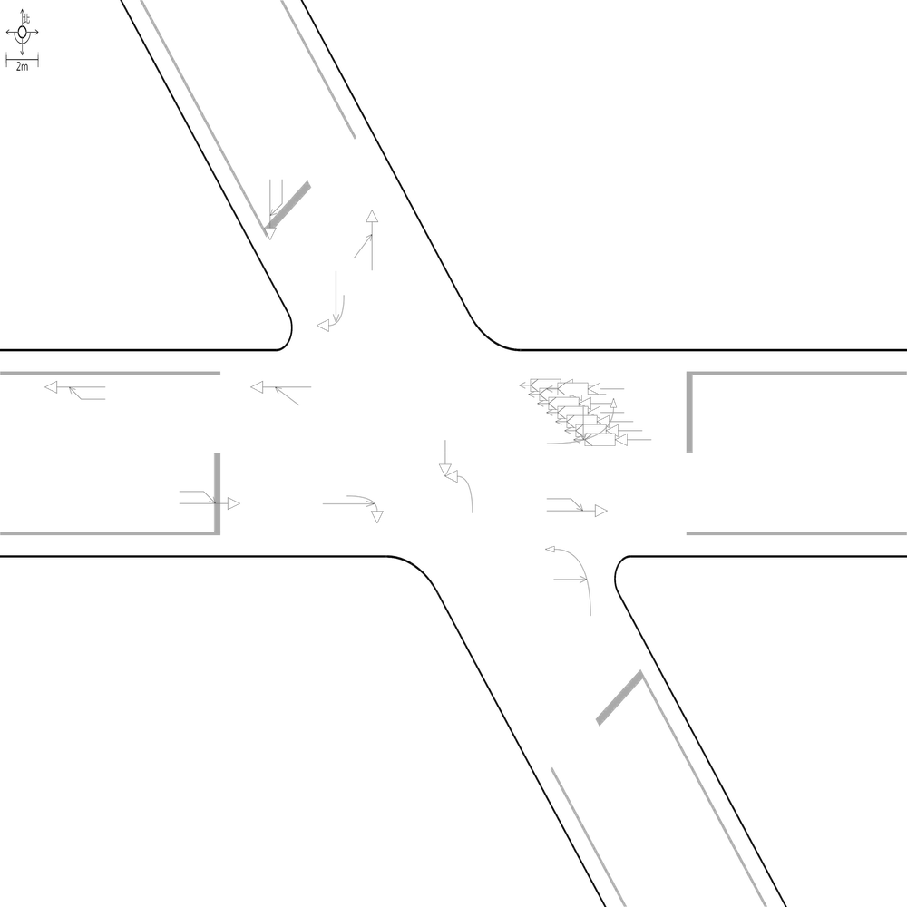 | 100 | 100 | 100 | 📊 統計資訊: 總字元數:500 正確字元數:500 錯誤字元數:0 ✅ 整體字元正確率:100.00% | ocr_labels: [] pred_ocr_labels: [] TP detail (matches): {} FP detail: {} FN detail: {}

images/base_maps/斜交十字路口-雙向2車道.jpg | images/collision_diagram/synthetic_tune_v2/test/Image_1762345849136322.png | 運研所 | 1.總事件數共7件，一方車由南往西方向左轉，另一方車由北往南方向直行，兩車在路口中端發生左轉穿越側撞 2.總事件數共6件，兩方車皆由西往東方向直行，兩車在東側路段(往東)發生同向直行擦撞 3.一方車由西往東方向停讓管制停等，另一方車為西往東方向直行，兩車在西側鄰近路口發生停等追撞 4.兩方車皆由東往西方向直行，兩車在西側路段(往西)發生同向直行擦撞 5.一方車由西往北左轉，另一方車由北往南直行，兩車在東側路口近端發生左轉交叉撞 6.兩方車皆由西往東方向直行，兩車在西側路段(往東)發生同向直行擦撞 7.一方車由北往東左轉，另一方車由東往西直行，兩車在北側路口近端發生左轉交叉撞 8.一方車由南往東方向右轉，另一方車由南往北方向直行，兩車在南側路口近端發生右轉側撞 9.一方車由西往南方向右轉，另一方車由西往東方向直行，兩車在西側路口近端發生右轉側撞 10.一方車由東往西方向直行，另一方車由南往西方向左轉，兩車在西側路口遠端發生左轉匯入側撞 11.一方車由北往南方向停讓管制停等，另一方車為北往南方向直行，兩車在北側路段(往南)發生停等追撞 12.一方車由北往南方向停讓管制停等，另一方車為北往南方向直行，兩車在北側鄰近路口發生停等追撞 | 1.總事件數共7件，一方車由南往西方向左轉，另一方車由北往南方向直行，兩車在路口中端發生左轉穿越側撞 2.總事件數共6件，兩方車皆由西往東方向直行，兩車在東側路段(往東)發生同向直行擦撞 3.一方車由西往北左轉，另一方車由北往南直行，兩車在東側路口近端發生左轉交叉撞 4.一方車由南往東方向右轉，另一方車由南往北方向直行，兩車在南側路口近端發生右轉側撞 5.一方車由北往南方向停讓管制停等，另一方車為北往南方向直行，兩車在北側路段(往南)發生停等追撞 6.一方車由西往南方向右轉，另一方車由西往東方向直行，兩車在西側路口近端發生右轉側撞 7.一方車由北往東左轉，另一方車由東往西直行，兩車在北側路口近端發生左轉交叉撞 8.一方車由北往南方向停讓管制停等，另一方車為北往南方向直行，兩車在北側鄰近路口發生停等追撞 9.一方車由西往東方向停讓管制停等，另一方車為西往東方向直行，兩車在西側鄰近路口發生停等追撞 10.兩方車皆由東往西方向直行，兩車在西側路段(往西)發生同向直行擦撞 11.兩方車皆由西往東方向直行，兩車在西側路段(往東)發生同向直行擦撞 12.一方車由東往西方向直行，另一方車由南往西方向左轉，兩車在西側路口遠端發生左轉匯入側撞 | 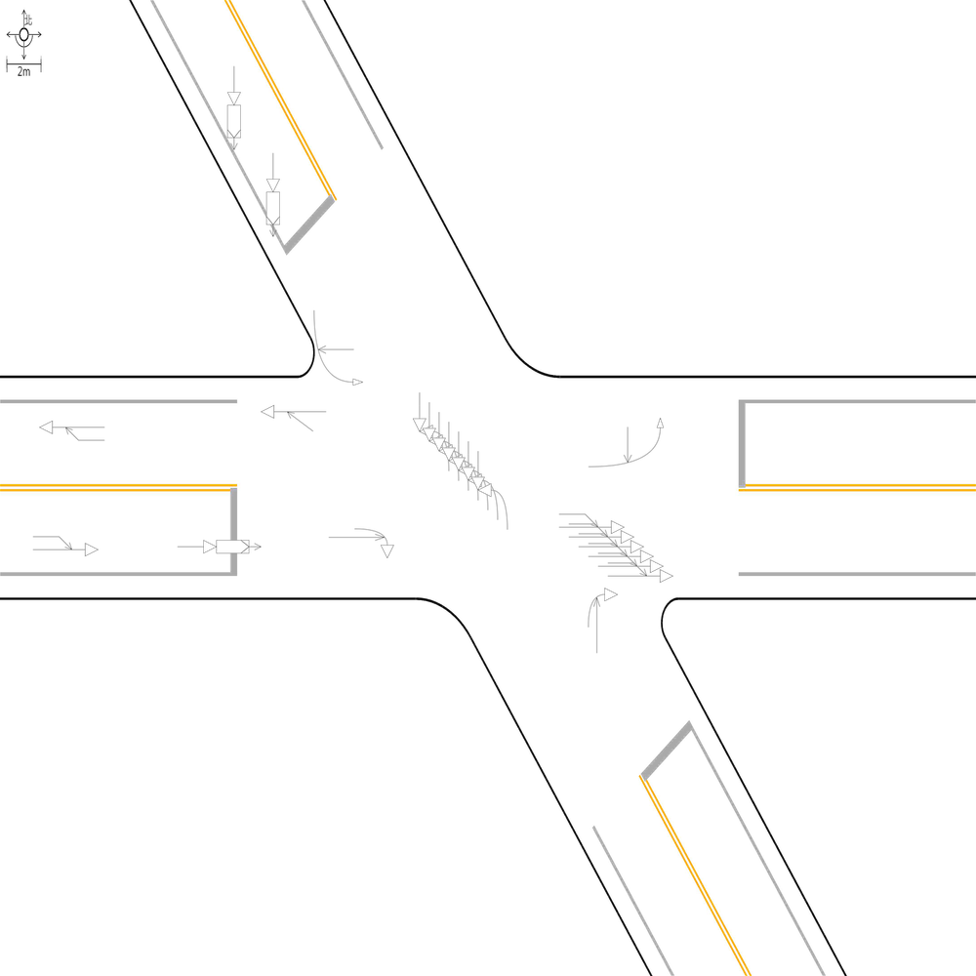 | 100 | 100 | 100 | 📊 統計資訊: 總字元數:482 正確字元數:482 錯誤字元數:0 ✅ 整體字元正確率:100.00% | ocr_labels: [] pred_ocr_labels: [] TP detail (matches): {} FP detail: {} FN detail: {}

images/base_maps/正交十字路口-雙向6車道外側慢車道.jpg | images/collision_diagram/synthetic_tune_v2/test/Image_1762345852541786.png | 運研所 | 1.兩方車皆由東北往西南方向直行，兩車在北側鄰近路口發生同向直行擦撞 2.兩方車皆由西北往東南方向直行，兩車在西側路段(往東)發生同向直行擦撞 3.一方車由東南往西方向左轉，另一方車由西北往東南方向直行，兩車在路口中端發生左轉穿越側撞 4.一方由東南往西北方向駐停車輛開啟車門，另一方車由東南往西北方向直行，兩車在北側路口遠端發生開車門側撞 5.一方車由東南往西左轉，另一方車由西往東直行，兩車在南側路口近端發生左轉交叉撞 6.一方車由西北往東南方向停讓管制停等，另一方車為西北往東南方向直行，兩車在西側鄰近路口發生停等追撞 7.一方車由西北往東左轉，另一方車由東往西直行，兩車在北側路口近端發生左轉交叉撞 8.一方車由西南往東北方向停讓管制停等，另一方車為西南往東北方向直行，兩車在南側路段(往北)發生停等追撞 9.兩方車皆由東南往西北方向直行，兩車在東側路段(往西)發生同向直行擦撞 10.一方車由東南往西北方向停讓管制停等，另一方車為東南往西北方向直行，兩車在西側路段(往西)發生停等追撞 11.一方車由東北往西南方向直行，另一方車由東往西南方向左轉，兩車在南側路口遠端發生左轉匯入側撞 12.一方車由西南往東北方向停讓管制停等，另一方車為西南往東北方向直行，兩車在北側路段(往北)發生停等追撞 13.一方車由西南往北左轉，另一方車由北往南直行，兩車在西側路口近端發生左轉交叉撞 14.一方車由東北往西南方向停讓管制停等，另一方車為東北往西南方向直行，兩車在北側路段(往南)發生停等追撞 15.一方車由西南往北左轉，另一方車由北往南直行，兩車在東側路口近端發生左轉交叉撞 16.一方車由東南往西北方向直行，另一方車由南往西北方向左轉，兩車在西側路口遠端發生左轉匯入側撞 | 1.一方車由西南往北左轉，另一方車由北往南直行，兩車在西側路口近端發生左轉交叉撞 2.一方車由東南往西左轉，另一方車由西往東直行，兩車在南側路口近端發生左轉交叉撞 3.一方車由西南往北左轉，另一方車由北往南直行，兩車在東側路口近端發生左轉交叉撞 4.一方車由東南往西方向左轉，另一方車由西北往東南方向直行，兩車在路口中端發生左轉穿越側撞 5.一方車由西北往東左轉，另一方車由東往西直行，兩車在北側路口近端發生左轉交叉撞 6.一方車由東北往西南方向直行，另一方車由東往西南方向左轉，兩車在南側路口遠端發生左轉匯入側撞 7.一方車由西南往東北方向停讓管制停等，另一方車為西南往東北方向直行，兩車在北側路段(往北)發生停等追撞 8.一方車由西北往東南方向停讓管制停等，另一方車為西北往東南方向直行，兩車在西側鄰近路口發生停等追撞 9.兩方車皆由東北往西南方向直行，兩車在北側鄰近路口發生同向直行擦撞 10.一方車由東南往西北方向停讓管制停等，另一方車為東南往西北方向直行，兩車在西側路段(往西)發生停等追撞 11.一方車由東北往西南方向停讓管制停等，另一方車為東北往西南方向直行，兩車在北側路段(往南)發生停等追撞 12.一方車由東南往西北方向直行，另一方車由南往西北方向左轉，兩車在西側路口遠端發生左轉匯入側撞 13.兩方車皆由東南往西北方向直行，兩車在東側鄰近路口發生同向直行擦撞 14.一方車由西南往東北方向停讓管制停等，另一方車為西南往東北方向直行，兩車在南側路段(往北)發生停等追撞 15.兩方車皆由西北往東南方向直行，兩車在西側路段(往東)發生同向直行擦撞 16.一方由東南往西北方向駐停車輛開啟車門，另一方車由東南往西北方向直行，兩車在北側路口遠端發生開車門側撞 | 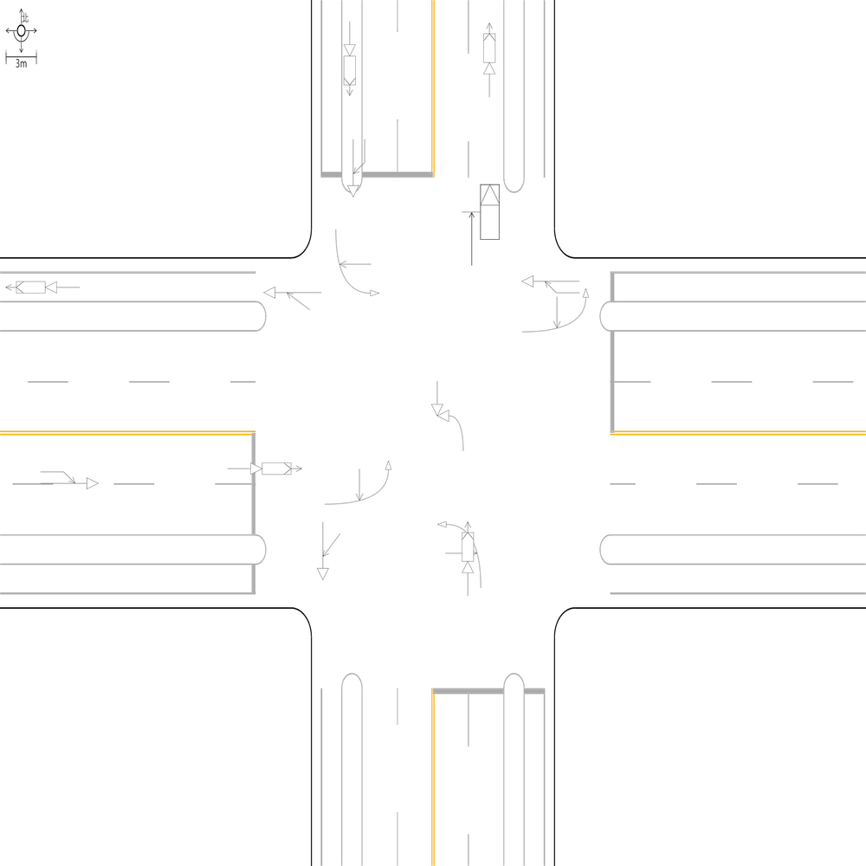 | 99.267935578 | 100 | 100 | 🔴 比對結果不同 原始句子:兩方車皆由東南往西北方向直行，兩車在東側路段(往西)發生同向直行擦撞 比對句子:兩方車皆由東南往西北方向直行，兩車在東側鄰近路口發生同向直行擦撞 句子正確率:85.29% 差異標記:兩方車皆由東南往西北方向直行，兩車在東側[➕鄰][➕近]路[➕口][➖段][➖(][➖往][➖西][➖)]發生同向直行擦撞 -------------------------------------------------- 📊 統計資訊: 總字元數:683 正確字元數:678 錯誤字元數:5 ✅ 整體字元正確率:99.27% | ocr_labels: [] pred_ocr_labels: [] TP detail (matches): {} FP detail: {} FN detail: {}

images/base_maps/新竹市東大路2段、經國路2段口.jpg | images/collision_diagram/synthetic_tune_v2/test/Image_1762345855321116.png | 運研所 | 1.總事件數共9件，一方車由西往東方向直行，另一方車由北往東方向左轉，兩車在東側路口遠端發生左轉匯入側撞 2.總事件數共8件，一方車由西往北方向左轉，另一方車由西往東方向直行，兩車在東側路口近端發生左轉側撞 3.兩方車皆由西往東方向直行，兩車在東側路段(往東)發生同向直行擦撞 4.一方車由西往北方向左轉，另一方車由西往東方向直行，兩車在西側路口近端發生左轉側撞 5.一方車由南往西方向左轉，另一方車由北往南方向直行，兩車在路口中端發生左轉穿越側撞 6.一方車由南往北方向停讓管制停等，另一方車為南往北方向直行，兩車在北側路段(往北)發生停等追撞 7.一方車由南往北方向停讓管制停等，另一方車為南往北方向直行，兩車在南側路段(往北)發生停等追撞 8.一方由西往東方向駐停車輛開啟車門，另一方車由西往東方向直行，兩車在西側路段(往東)發生開車門側撞 9.一方車由北往西方向右轉，另一方車由北往南方向直行，兩車在北側路口近端發生右轉側撞 10.兩方車皆由北往南方向直行，兩車在北側路段(往南)發生同向直行擦撞 11.一方車由西往東方向停讓管制停等，另一方車為西往東方向直行，兩車在西側鄰近路口發生停等追撞 12.兩方車皆由東往西方向直行，兩車在西側路段(往西)發生同向直行擦撞 13.兩方車皆由北往南方向直行，兩車在南側路段(往南)發生同向直行擦撞 14.一方由南往北方向駐停車輛開啟車門，另一方車由南往北方向直行，兩車在北側路口遠端發生開車門側撞 15.一方車由東往西方向停讓管制停等，另一方車為東往西方向直行，兩車在東側鄰近路口發生停等追撞 | 1.總事件數共8件，一方車由西往北方向左轉，另一方車由西往東方向直行，兩車在東側路口近端發生左轉側撞 2.總事件數共9件，一方車由西往東方向直行，另一方車由北往東方向左轉，兩車在東側路口遠端發生左轉匯入側撞 3.一方車由南往北方向停讓管制停等，另一方車為南往北方向直行，兩車在南側鄰近路口發生停等追撞 4.一方車由南往西方向左轉，另一方車由北往南方向直行，兩車在路口中端發生左轉穿越側撞 5.一方車由北往西方向右轉，另一方車由北往南方向直行，兩車在北側路口近端發生右轉側撞 6.兩方車皆由北往南方向直行，兩車在南側路段(往南)發生同向直行擦撞 7.一方車由西往北方向左轉，另一方車由西往東方向直行，兩車在西側路口近端發生左轉側撞 8.一方車由南往北方向停讓管制停等，另一方車為南往北方向直行，兩車在北側路段(往北)發生停等追撞 9.兩方車皆由東往西方向直行，兩車在西側路段(往西)發生同向直行擦撞 10.一方由西往東方向駐停車輛開啟車門，另一方車由西往東方向直行，兩車在西側路段(往東)發生開車門側撞 11.一方車由東往西方向停讓管制停等，另一方車為東往西方向直行，兩車在東側鄰近路口發生停等追撞 12.一方由南往北方向駐停車輛開啟車門，另一方車由南往北方向直行，兩車在北側路口遠端發生開車門側撞 13.兩方車皆由西往東方向直行，兩車在東側路段(往東)發生同向直行擦撞 14.一方車由西往東方向停讓管制停等，另一方車為西往東方向直行，兩車在西側鄰近路口發生停等追撞 15.兩方車皆由北往南方向直行，兩車在北側路段(往南)發生同向直行擦撞 | 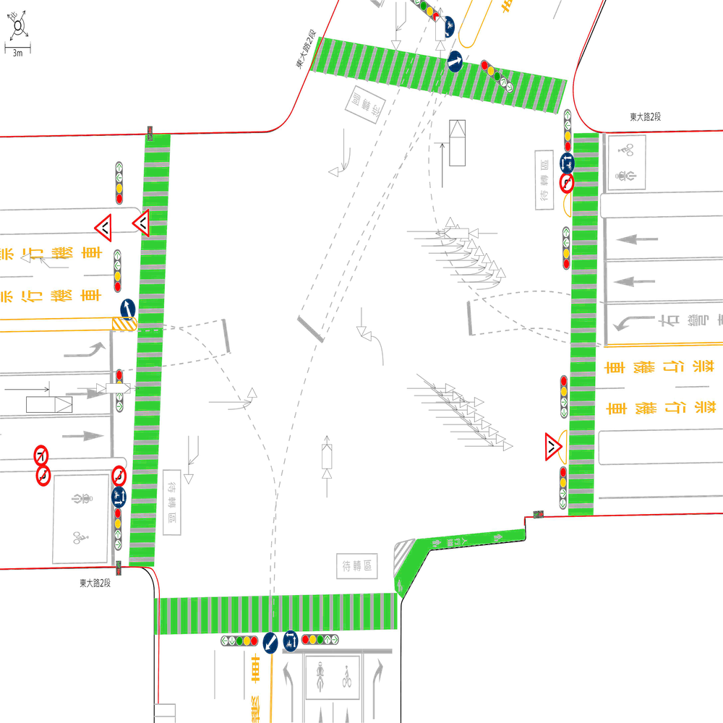 | 99.193548387 | 100 | 100 | 🔴 比對結果不同 原始句子:一方車由南往北方向停讓管制停等，另一方車為南往北方向直行，兩車在南側路段(往北)發生停等追撞 比對句子:一方車由南往北方向停讓管制停等，另一方車為南往北方向直行，兩車在南側鄰近路口發生停等追撞 句子正確率:89.13% 差異標記:一方車由南往北方向停讓管制停等，另一方車為南往北方向直行，兩車在南側[➕鄰][➕近]路[➕口][➖段][➖(][➖往][➖北][➖)]發生停等追撞 -------------------------------------------------- 📊 統計資訊: 總字元數:620 正確字元數:615 錯誤字元數:5 ✅ 整體字元正確率:99.19% | ocr_labels: [] pred_ocr_labels: [] TP detail (matches): {} FP detail: {} FN detail: {}

images/base_maps/正交十字路口-雙向4車道外側慢車道.jpg | images/collision_diagram/synthetic_tune_v2/test/Image_1762345856931432.png | 運研所 | 1.總事件數共6件，兩方車皆由西南往東北方向直行，兩車在南側路段(往北)發生同向直行擦撞 2.一方車由西北往東左轉，另一方車由東往西直行，兩車在北側路口近端發生左轉交叉撞 3.兩方車皆由西北往東南方向直行，兩車在西側鄰近路口發生同向直行擦撞 4.一方車由東南往西北方向直行，另一方車由南往西北方向左轉，兩車在西側路口遠端發生左轉匯入側撞 5.一方車由東南往西方向左轉，另一方車由西北往東南方向直行，兩車在路口中端發生左轉穿越側撞 6.一方車由西南往北方向左轉，另一方車由西南往東北方向直行，兩車在東側路口近端發生左轉側撞 7.一方由東南往西北方向駐停車輛開啟車門，另一方車由東南往西北方向直行，兩車在北側路段(往北)發生開車門側撞 8.一方車由西北往東南方向停讓管制停等，另一方車為西北往東南方向直行，兩車在西側路段(往東)發生停等追撞 9.一方車由東南往東方向右轉，另一方車由東南往西北方向直行，兩車在南側路口近端發生右轉側撞 10.一方車由東南往西北方向停讓管制停等，另一方車為東南往西北方向直行，兩車在西側路段(往西)發生停等追撞 11.兩方車皆由西南往東北方向直行，兩車在南側鄰近路口發生同向直行擦撞 12.兩方車皆由東北往西南方向直行，兩車在南側路段(往南)發生同向直行擦撞 13.兩方車皆由東北往西南方向直行，兩車在北側鄰近路口發生同向直行擦撞 14.一方車由東北往西南方向直行，另一方車由東往西南方向左轉，兩車在南側路口遠端發生左轉匯入側撞 15.兩方車皆由東北往西南方向直行，兩車在北側路段(往南)發生同向直行擦撞 16.一方由東南往西北方向駐停車輛開啟車門，另一方車由東南往西北方向直行，兩車在北側路口遠端發生開車門側撞 | 1.總事件數共6件，兩方車皆由西南往東北方向直行，兩車在南側路段(往北)發生同向直行擦撞 2.一方車由西北往東南方向停讓管制停等，另一方車為西北往東南方向直行，兩車在西側路段(往東)發生停等追撞 3.一方車由東南往西方向左轉，另一方車由西北往東南方向直行，兩車在路口中端發生左轉穿越側撞 4.一方車由西南往北方向左轉，另一方車由西南往東北方向直行，兩車在東側路口近端發生左轉側撞 5.一方車由東南往東方向右轉，另一方車由東南往西北方向直行，兩車在南側路口近端發生右轉側撞 6.兩方車皆由東北往西南方向直行，兩車在北側路段(往南)發生同向直行擦撞 7.一方車由東南往西北方向停讓管制停等，另一方車為東南往西北方向直行，兩車在西側路段(往西)發生停等追撞 8.一方車由西北往東左轉，另一方車由東往西直行，兩車在北側路口近端發生左轉交叉撞 9.兩方車皆由西北往東南方向直行，兩車在西側鄰近路口發生同向直行擦撞 10.一方由東南往西北方向駐停車輛開啟車門，另一方車由東南往西北方向直行，兩車在北側路段(往北)發生開車門側撞 11.兩方車皆由東北往西南方向直行，兩車在南側路段(往南)發生同向直行擦撞 12.一方車由東南往西北方向直行，另一方車由南往西北方向左轉，兩車在西側路口遠端發生左轉匯入側撞 13.一方車由東北往西南方向直行，另一方車由東往西南方向左轉，兩車在南側路口遠端發生左轉匯入側撞 14.兩方車皆由東北往西南方向直行，兩車在北側鄰近路口發生同向直行擦撞 15.一方由東南往西北方向駐停車輛開啟車門，另一方車由東南往西北方向直行，兩車在北側路口遠端發生開車門側撞 | 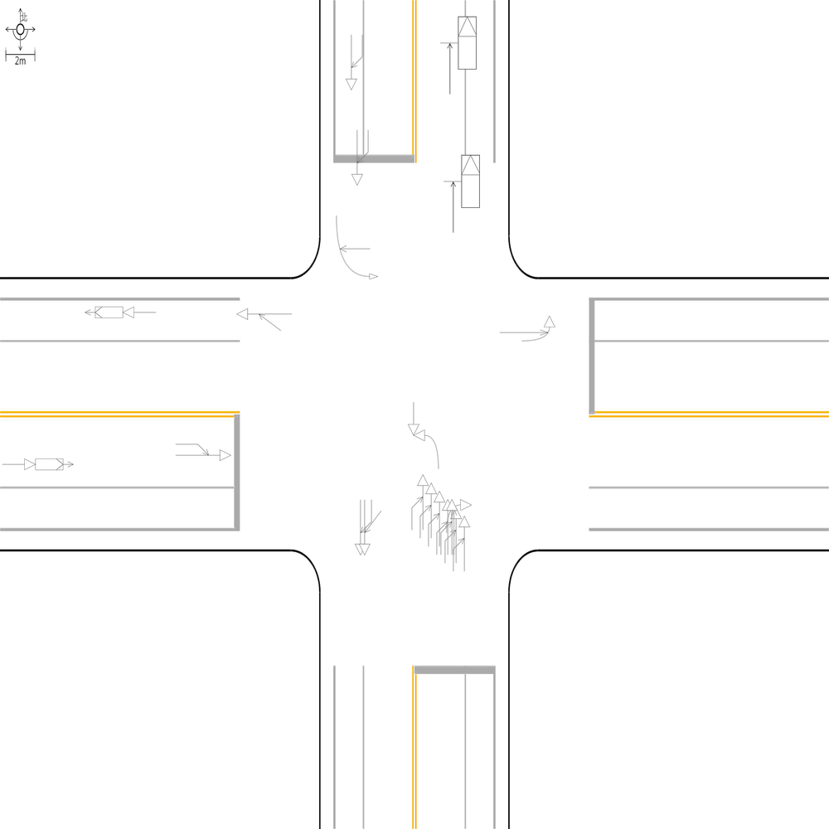 | 91.851851852 | 93.75 | 100 | 🔴 比對結果不同 原始句子:兩方車皆由西南往東北方向直行，兩車在南側鄰近路口發生同向直行擦撞 比對句子:總事件數共6件，兩方車皆由西南往東北方向直行，兩車在南側路段(往北)發生同向直行擦撞 句子正確率:69.05% 差異標記:[➕總][➕事][➕件][➕數][➕共][➕6][➕件][➕，]兩方車皆由西南往東北方向直行，兩車在南側[➖鄰][➖近]路[➖口][➕段][➕(][➕往][➕北][➕)]發生同向直行擦撞 -------------------------------------------------- 🔴 比對結果不同 原始句子:總事件數共6件，兩方車皆由西南往東北方向直行，兩車在南側路段(往北)發生同向直行擦撞 比對句子: 句子正確率:0.00% 差異標記:[➖總][➖事][➖件][➖數][➖共][➖6][➖件][➖，][➖兩][➖方][➖車][➖皆][➖由][➖西][➖南][➖往][➖東][➖北][➖方][➖向][➖直][➖行][➖，][➖兩][➖車][➖在][➖南][➖側][➖路][➖段][➖(][➖往][➖北][➖)][➖發][➖生][➖同][➖向][➖直][➖行][➖擦][➖撞] -------------------------------------------------- 📊 統計資訊: 總字元數:675 正確字元數:620 錯誤字元數:55 ✅ 整體字元正確率:91.85% | ocr_labels: [] pred_ocr_labels: [] TP detail (matches): {} FP detail: {} FN detail: {}

images/base_maps/新竹市東大路2段、經國路2段口.jpg | images/collision_diagram/synthetic_tune_v2/test/Image_1762345858453784.png | 運研所 | 1.一方車由西往北左轉，另一方車由北往南直行，兩車在西側路口近端發生左轉交叉撞 2.一方由北往南方向駐停車輛開啟車門，另一方車由北往南方向直行，兩車在南側路口遠端發生開車門側撞 3.一方車由南往西左轉，另一方車由西往東直行，兩車在南側路口近端發生左轉交叉撞 4.一方車由北往南方向停讓管制停等，另一方車為北往南方向直行，兩車在北側路段(往南)發生停等追撞 5.兩方車皆由北往南方向直行，兩車在南側路段(往南)發生同向直行擦撞 6.一方車由北往南方向停讓管制停等，另一方車為北往南方向直行，兩車在北側鄰近路口發生停等追撞 7.一方車由北往東左轉，另一方車由東往西直行，兩車在北側路口近端發生左轉交叉撞 8.一方車由東往西方向直行，另一方車由南往西方向左轉，兩車在西側路口遠端發生左轉匯入側撞 9.一方車由西往東方向停讓管制停等，另一方車為西往東方向直行，兩車在東側路段(往東)發生停等追撞 10.一方車由東往西方向停讓管制停等，另一方車為東往西方向直行，兩車在東側路段(往西)發生停等追撞 11.一方車由南往西方向左轉，另一方車由北往南方向直行，兩車在路口中端發生左轉穿越側撞 12.一方由西往東方向駐停車輛開啟車門，另一方車由西往東方向直行，兩車在西側路段(往東)發生開車門側撞 13.兩方車皆由南往北方向直行，兩車在南側鄰近路口發生同向直行擦撞 14.一方車由西往南方向右轉，另一方車由西往東方向直行，兩車在東側路口近端發生右轉側撞 15.一方車由東往西方向停讓管制停等，另一方車為東往西方向直行，兩車在西側路段(往西)發生停等追撞 | 1.一方車由南往西左轉，另一方車由西往東直行，兩車在南側路口近端發生左轉交叉撞 2.一方車由北往南方向停讓管制停等，另一方車為北往南方向直行，兩車在北側路段(往南)發生停等追撞 3.一方車由西往北左轉，另一方車由北往南直行，兩車在西側路口近端發生左轉交叉撞 4.一方車由北往南方向停讓管制停等，另一方車為北往南方向直行，兩車在北側鄰近路口發生停等追撞 5.一方車由東往西方向停讓管制停等，另一方車為東往西方向直行，兩車在東側鄰近路口發生停等追撞 6.一方車由西往南方向右轉，另一方車由西往東方向直行，兩車在東側路口近端發生右轉側撞 7.一方車由南往西方向左轉，另一方車由北往南方向直行，兩車在路口中端發生左轉穿越側撞 8.一方車由北往東左轉，另一方車由東往西直行，兩車在北側路口近端發生左轉交叉撞 9.一方由北往南方向駐停車輛開啟車門，另一方車由北往南方向直行，兩車在南側路口遠端發生開車門側撞 10.一方車由東往西方向直行，另一方車由南往西方向左轉，兩車在西側路口遠端發生左轉匯入側撞 11.一方車由西往東方向停讓管制停等，另一方車為西往東方向直行，兩車在東側路段(往東)發生停等追撞 12.一方車由東往西方向停讓管制停等，另一方車為東往西方向直行，兩車在西側路段(往西)發生停等追撞 13.兩方車皆由南往北方向直行，兩車在南側路段(往北)發生同向直行擦撞 14.一方由西往東方向駐停車輛開啟車門，另一方車由西往東方向直行，兩車在西側路段(往東)發生開車門側撞 15.兩方車皆由北往南方向直行，兩車在南側路段(往南)發生同向直行擦撞 | 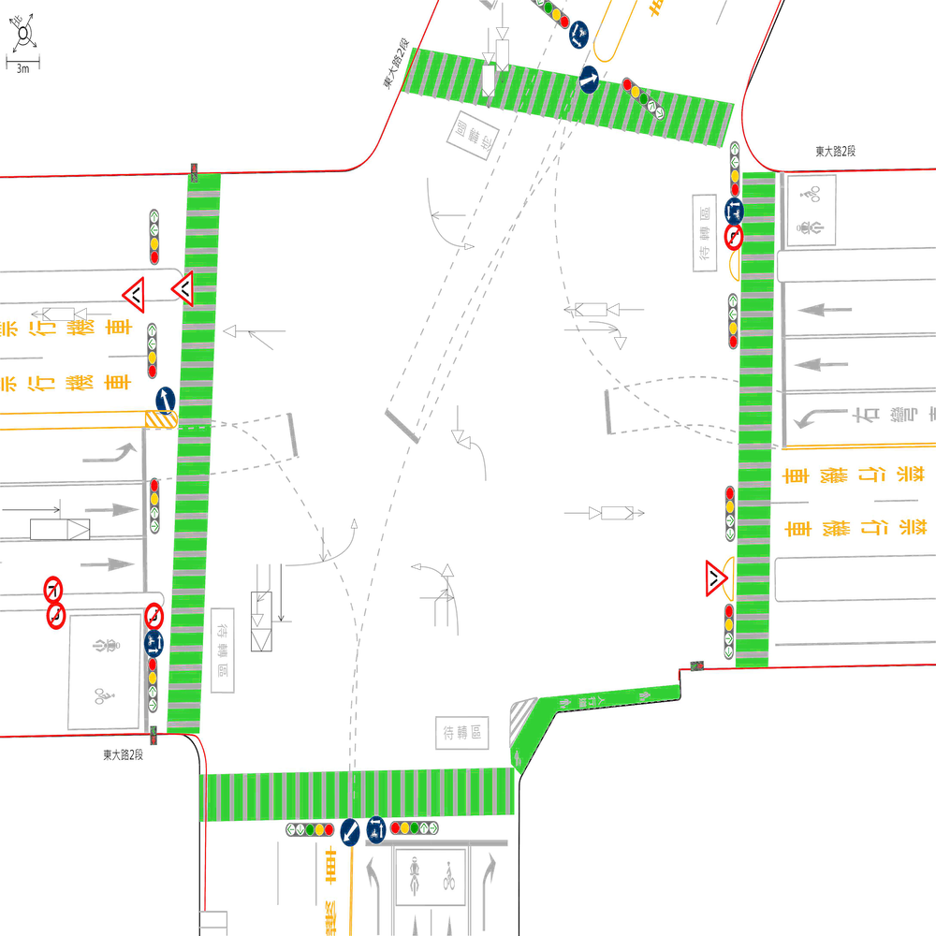 | 98.384491115 | 100 | 100 | 🔴 比對結果不同 原始句子:一方車由東往西方向停讓管制停等，另一方車為東往西方向直行，兩車在東側路段(往西)發生停等追撞 比對句子:一方車由東往西方向停讓管制停等，另一方車為東往西方向直行，兩車在東側鄰近路口發生停等追撞 句子正確率:89.13% 差異標記:一方車由東往西方向停讓管制停等，另一方車為東往西方向直行，兩車在東側[➕鄰][➕近]路[➕口][➖段][➖(][➖往][➖西][➖)]發生停等追撞 -------------------------------------------------- 🔴 比對結果不同 原始句子:兩方車皆由南往北方向直行，兩車在南側鄰近路口發生同向直行擦撞 比對句子:兩方車皆由南往北方向直行，兩車在南側路段(往北)發生同向直行擦撞 句子正確率:84.38% 差異標記:兩方車皆由南往北方向直行，兩車在南側[➖鄰][➖近]路[➖口][➕段][➕(][➕往][➕北][➕)]發生同向直行擦撞 -------------------------------------------------- 📊 統計資訊: 總字元數:619 正確字元數:609 錯誤字元數:10 ✅ 整體字元正確率:98.38% | ocr_labels: [] pred_ocr_labels: [] TP detail (matches): {} FP detail: {} FN detail: {}
images/base_maps/斜交十字路口-雙向6車道外側慢車道.jpg | images/collision_diagram/synthetic_tune_v2/test/Image_1762345859422850.png | 運研所 | 1.一方車由南往西方向左轉，另一方車由北往南方向直行，兩車在路口中端發生左轉穿越側撞 2.一方車由南往北方向停讓管制停等，另一方車為南往北方向直行，兩車在北側路段(往北)發生停等追撞 3.一方由西往東方向駐停車輛開啟車門，另一方車由西往東方向直行，兩車在西側路段(往東)發生開車門側撞 4.兩方車皆由西往東方向直行，兩車在東側路段(往東)發生同向直行擦撞 5.一方車由北往東左轉，另一方車由東往西直行，兩車在北側路口近端發生左轉交叉撞 6.一方車由北往南方向停讓管制停等，另一方車為北往南方向直行，兩車在南側路段(往南)發生停等追撞 7.一方車由西往南方向右轉，另一方車由西往東方向直行，兩車在西側路口近端發生右轉側撞 8.兩方車皆由北往南方向直行，兩車在北側鄰近路口發生同向直行擦撞 9.一方車由東往西方向停讓管制停等，另一方車為東往西方向直行，兩車在西側路段(往西)發生停等追撞 10.一方車由西往北左轉，另一方車由北往南直行，兩車在東側路口近端發生左轉交叉撞 11.一方車由西往東方向停讓管制停等，另一方車為西往東方向直行，兩車在西側鄰近路口發生停等追撞 12.一方由東往西方向駐停車輛開啟車門，另一方車由東往西方向直行，兩車在西側路口遠端發生開車門側撞 | 1.一方車由北往南方向停讓管制停等，另一方車為北往南方向直行，兩車在南側路段(往南)發生停等追撞 2.一方車由西往北左轉，另一方車由北往南直行，兩車在東側路口近端發生左轉交叉撞 3.一方車由南往西方向左轉，另一方車由北往南方向直行，兩車在路口中端發生左轉穿越側撞 4.一方車由西往南方向右轉，另一方車由西往東方向直行，兩車在西側路口近端發生右轉側撞 5.一方車由北往東左轉，另一方車由東往西直行，兩車在北側路口近端發生左轉交叉撞 6.一方車由西往東方向停讓管制停等，另一方車為西往東方向直行，兩車在西側鄰近路口發生停等追撞 7.一方車由東往西方向停讓管制停等，另一方車為東往西方向直行，兩車在西側路段(往西)發生停等追撞 8.一方由西往東方向駐停車輛開啟車門，另一方車由西往東方向直行，兩車在西側路段(往東)發生開車門側撞 9.兩方車皆由西往東方向直行，兩車在東側路段(往東)發生同向直行擦撞 10.一方車由南往北方向停讓管制停等，另一方車為南往北方向直行，兩車在北側路段(往北)發生停等追撞 11.兩方車皆由北往南方向直行，兩車在北側鄰近路口發生同向直行擦撞 12.一方由東往西方向駐停車輛開啟車門，另一方車由東往西方向直行，兩車在西側路口遠端發生開車門側撞 | 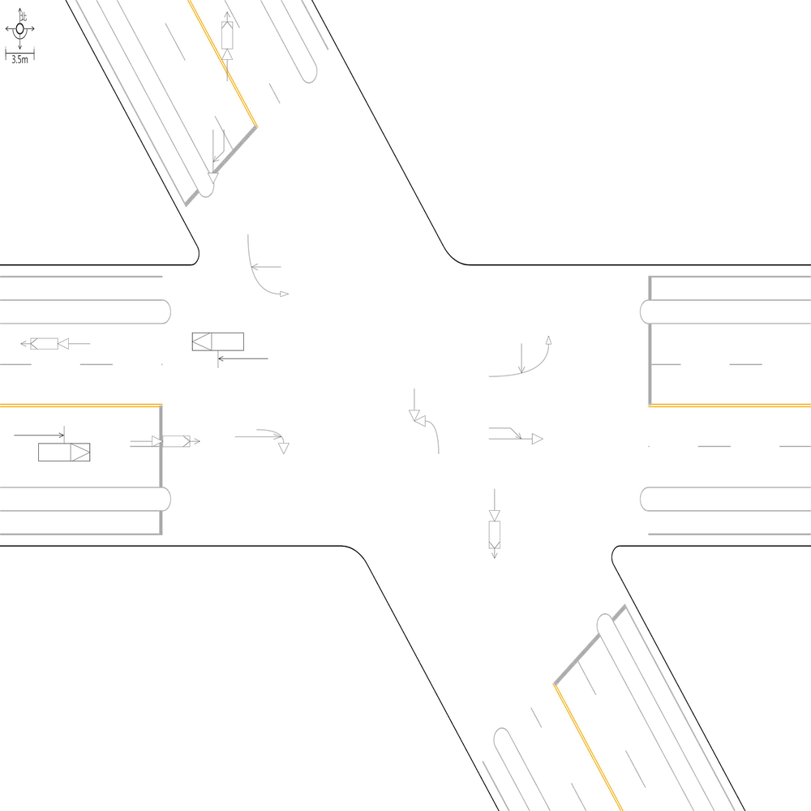 | 100 | 100 | 100 | 📊 統計資訊: 總字元數:492 正確字元數:492 錯誤字元數:0 ✅ 整體字元正確率:100.00% | ocr_labels: [] pred_ocr_labels: [] TP detail (matches): {} FP detail: {} FN detail: {}
images/base_maps/正交十字路口-無分向道路.jpg | images/collision_diagram/synthetic_tune_v2/test/Image_1762345860391705.png | 運研所 | 1.一方車由東南往西左轉，另一方車由西往東直行，兩車在南側路口近端發生左轉交叉撞 2.一方車由東北往西南方向停讓管制停等，另一方車為東北往西南方向直行，兩車在北側路段(往南)發生停等追撞 3.一方車由西南往南方向右轉，另一方車由西南往東北方向直行，兩車在西側路口近端發生右轉側撞 4.一方車由東南往西北方向停讓管制停等，另一方車為東南往西北方向直行，兩車在東側路段(往西)發生停等追撞 5.一方車由東南往西方向左轉，另一方車由西北往東南方向直行，兩車在路口中端發生左轉穿越側撞 6.兩方車皆由西南往東北方向直行，兩車在北側路段(往北)發生同向直行擦撞 7.一方車由西南往東北方向停讓管制停等，另一方車為西南往東北方向直行，兩車在南側鄰近路口發生停等追撞 8.一方車由西北往東方向左轉，另一方車由西北往東南方向直行，兩車在北側路口近端發生左轉側撞 9.兩方車皆由東南往西北方向直行，兩車在西側路段(往西)發生同向直行擦撞 10.一方由東北往西南方向駐停車輛開啟車門，另一方車由東北往西南方向直行，兩車在西側路口遠端發生開車門側撞 11.兩方車皆由東北往西南方向直行，兩車在北側鄰近路口發生同向直行擦撞 12.一方車由西南往北方向左轉，另一方車由西南往東北方向直行，兩車在東側路口近端發生左轉側撞 13.一方由東南往西北方向駐停車輛開啟車門，另一方車由東南往西北方向直行，兩車在北側路口遠端發生開車門側撞 14.兩方車皆由西北往東南方向直行，兩車在西側路段(往東)發生同向直行擦撞 15.一方車由東北往西南方向直行，另一方車由東往西南方向左轉，兩車在南側路口遠端發生左轉匯入側撞 | 1.一方車由西南往北方向左轉，另一方車由西南往東北方向直行，兩車在東側路口近端發生左轉側撞 2.一方車由東南往西方向左轉，另一方車由西北往東南方向直行，兩車在路口中端發生左轉穿越側撞 3.一方車由西南往南方向右轉，另一方車由西南往東北方向直行，兩車在西側路口近端發生右轉側撞 4.一方車由東南往西左轉，另一方車由西往東直行，兩車在南側路口近端發生左轉交叉撞 5.一方車由西北往東方向左轉，另一方車由西北往東南方向直行，兩車在北側路口近端發生左轉側撞 6.一方車由東北往西南方向停讓管制停等，另一方車為東北往西南方向直行，兩車在北側路段(往南)發生停等追撞 7.一方車由西南往東北方向停讓管制停等，另一方車為西南往東北方向直行，兩車在南側路段(往北)發生停等追撞 8.兩方車皆由西南往東北方向直行，兩車在北側路段(往北)發生同向直行擦撞 9.兩方車皆由東南往西北方向直行，兩車在西側路段(往西)發生同向直行擦撞 10.一方由東南往西北方向駐停車輛開啟車門，另一方車由東南往西北方向直行，兩車在北側路口遠端發生開車門側撞 11.一方車由東北往西南方向直行，另一方車由東往西南方向左轉，兩車在南側路口遠端發生左轉匯入側撞 12.兩方車皆由西北往東南方向直行，兩車在西側路段(往東)發生同向直行擦撞 13.一方車由東南往西北方向停讓管制停等，另一方車為東南往西北方向直行，兩車在東側鄰近路口發生停等追撞 14.兩方車皆由東北往西南方向直行，兩車在北側鄰近路口發生同向直行擦撞 15.一方由東北往西南方向駐停車輛開啟車門，另一方車由東北往西南方向直行，兩車在西側路口遠端發生開車門側撞 | 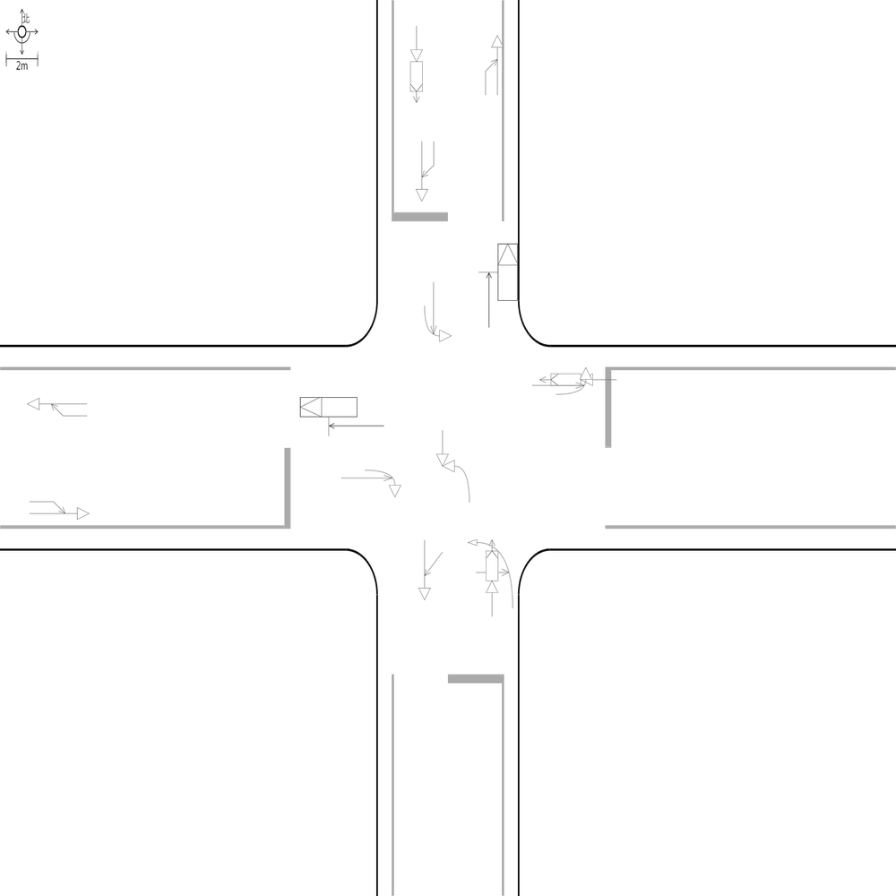 | 98.435054773 | 100 | 100 | 🔴 比對結果不同 原始句子:一方車由東南往西北方向停讓管制停等，另一方車為東南往西北方向直行，兩車在東側路段(往西)發生停等追撞 比對句子:一方車由東南往西北方向停讓管制停等，另一方車為東南往西北方向直行，兩車在東側鄰近路口發生停等追撞 句子正確率:90.00% 差異標記:一方車由東南往西北方向停讓管制停等，另一方車為東南往西北方向直行，兩車在東側[➕鄰][➕近]路[➕口][➖段][➖(][➖往][➖西][➖)]發生停等追撞 -------------------------------------------------- 🔴 比對結果不同 原始句子:一方車由西南往東北方向停讓管制停等，另一方車為西南往東北方向直行，兩車在南側鄰近路口發生停等追撞 比對句子:一方車由西南往東北方向停讓管制停等，另一方車為西南往東北方向直行，兩車在南側路段(往北)發生停等追撞 句子正確率:90.00% 差異標記:一方車由西南往東北方向停讓管制停等，另一方車為西南往東北方向直行，兩車在南側[➖鄰][➖近]路[➖口][➕段][➕(][➕往][➕北][➕)]發生停等追撞 -------------------------------------------------- 📊 統計資訊: 總字元數:639 正確字元數:629 錯誤字元數:10 ✅ 整體字元正確率:98.44% | ocr_labels: [] pred_ocr_labels: [] TP detail (matches): {} FP detail: {} FN detail: {}
images/base_maps/正交十字路口-雙向2車道.jpg | images/collision_diagram/synthetic_tune_v2/test/Image_1762345861383783.png | 運研所 | 1.一方車由西北往東南方向直行，另一方車由北往東南方向左轉，兩車在東側路口遠端發生左轉匯入側撞 2.兩方車皆由西南往東北方向直行，兩車在南側鄰近路口發生同向直行擦撞 3.一方車由西南往東北方向停讓管制停等，另一方車為西南往東北方向直行，兩車在南側路段(往北)發生停等追撞 4.一方車由西南往南方向右轉，另一方車由西南往東北方向直行，兩車在東側路口近端發生右轉側撞 5.一方由東北往西南方向駐停車輛開啟車門，另一方車由東北往西南方向直行，兩車在西側路段(往西)發生開車門側撞 6.兩方車皆由西南往東北方向直行，兩車在北側路段(往北)發生同向直行擦撞 7.兩方車皆由東北往西南方向直行，兩車在北側鄰近路口發生同向直行擦撞 8.兩方車皆由西北往東南方向直行，兩車在東側路段(往東)發生同向直行擦撞 9.一方車由西南往南方向右轉，另一方車由西南往東北方向直行，兩車在西側路口近端發生右轉側撞 10.一方車由東南往西方向左轉，另一方車由西北往東南方向直行，兩車在路口中端發生左轉穿越側撞 11.兩方車皆由東南往西北方向直行，兩車在東側路段(往西)發生同向直行擦撞 12.一方車由西北往西方向右轉，另一方車由西北往東南方向直行，兩車在北側路口近端發生右轉側撞 13.一方車由東南往西左轉，另一方車由西往東直行，兩車在南側路口近端發生左轉交叉撞 14.一方車由東北往西南方向停讓管制停等，另一方車為東北往西南方向直行，兩車在南側路段(往南)發生停等追撞 15.一方車由西北往東南方向停讓管制停等，另一方車為西北往東南方向直行，兩車在西側路段(往東)發生停等追撞 16.兩方車皆由東北往西南方向直行，兩車在北側路段(往南)發生同向直行擦撞 17.兩方車皆由西北往東南方向直行，兩車在西側鄰近路口發生同向直行擦撞 | 1.一方車由西北往東南方向停讓管制停等，另一方車為西北往東南方向直行，兩車在西側路段(往東)發生停等追撞 2.一方車由西南往南方向右轉，另一方車由西南往東北方向直行，兩車在東側路口近端發生右轉側撞 3.一方車由西北往西方向右轉，另一方車由西北往東南方向直行，兩車在北側路口近端發生右轉側撞 4.一方車由東南往西方向左轉，另一方車由西北往東南方向直行，兩車在路口中端發生左轉穿越側撞 5.一方車由西南往南方向右轉，另一方車由西南往東北方向直行，兩車在西側路口近端發生右轉側撞 6.兩方車皆由西北往東南方向直行，兩車在西側鄰近路口發生同向直行擦撞 7.兩方車皆由西南往東北方向直行，兩車在北側路段(往北)發生同向直行擦撞 8.兩方車皆由東北往西南方向直行，兩車在北側路段(往南)發生同向直行擦撞 9.一方車由西北往東南方向直行，另一方車由北往東南方向左轉，兩車在東側路口遠端發生左轉匯入側撞 10.兩方車皆由西南往東北方向直行，兩車在南側路段(往北)發生同向直行擦撞 11.兩方車皆由東北往西南方向直行，兩車在北側鄰近路口發生同向直行擦撞 12.一方車由東南往西左轉，另一方車由西往東直行，兩車在南側路口近端發生左轉交叉撞 13.一方車由西南往東北方向停讓管制停等，另一方車為西南往東北方向直行，兩車在南側鄰近路口發生停等追撞 14.一方由東北往西南方向駐停車輛開啟車門，另一方車由東北往西南方向直行，兩車在西側路段(往西)發生開車門側撞 15.兩方車皆由東南往西北方向直行，兩車在東側鄰近路口發生同向直行擦撞 16.一方車由東北往西南方向停讓管制停等，另一方車為東北往西南方向直行，兩車在南側路段(往南)發生停等追撞 17.兩方車皆由西北往東南方向直行，兩車在東側路段(往東)發生同向直行擦撞 | 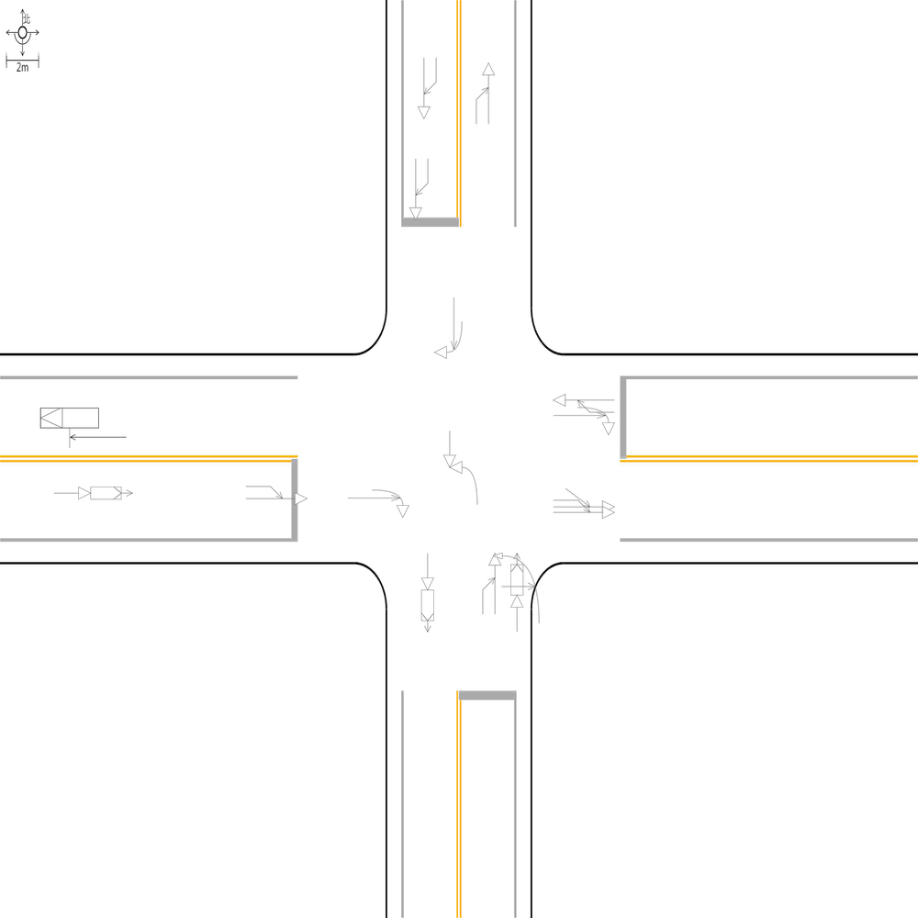 | 97.829232996 | 100 | 100 | 🔴 比對結果不同 原始句子:一方車由西南往東北方向停讓管制停等，另一方車為西南往東北方向直行，兩車在南側路段(往北)發生停等追撞 比對句子:一方車由西南往東北方向停讓管制停等，另一方車為西南往東北方向直行，兩車在南側鄰近路口發生停等追撞 句子正確率:90.00% 差異標記:一方車由西南往東北方向停讓管制停等，另一方車為西南往東北方向直行，兩車在南側[➕鄰][➕近]路[➕口][➖段][➖(][➖往][➖北][➖)]發生停等追撞 -------------------------------------------------- 🔴 比對結果不同 原始句子:兩方車皆由東南往西北方向直行，兩車在東側路段(往西)發生同向直行擦撞 比對句子:兩方車皆由東南往西北方向直行，兩車在東側鄰近路口發生同向直行擦撞 句子正確率:85.29% 差異標記:兩方車皆由東南往西北方向直行，兩車在東側[➕鄰][➕近]路[➕口][➖段][➖(][➖往][➖西][➖)]發生同向直行擦撞 -------------------------------------------------- 🔴 比對結果不同 原始句子:兩方車皆由西南往東北方向直行，兩車在南側鄰近路口發生同向直行擦撞 比對句子:兩方車皆由西南往東北方向直行，兩車在南側路段(往北)發生同向直行擦撞 句子正確率:85.29% 差異標記:兩方車皆由西南往東北方向直行，兩車在南側[➖鄰][➖近]路[➖口][➕段][➕(][➕往][➕北][➕)]發生同向直行擦撞 -------------------------------------------------- 📊 統計資訊: 總字元數:691 正確字元數:676 錯誤字元數:15 ✅ 整體字元正確率:97.83% | ocr_labels: [] pred_ocr_labels: [] TP detail (matches): {} FP detail: {} FN detail: {}
images/base_maps/正交十字路口-雙向8車道外側慢車道.jpg | images/collision_diagram/synthetic_tune_v2/test/Image_1762345862347247.png | 運研所 | 1.兩方車皆由東南往西北方向直行，兩車在東側路段(往西)發生同向直行擦撞 2.總事件數共8件，一方車由東南往西左轉，另一方車由西往東直行，兩車在南側路口近端發生左轉交叉撞 3.一方車由東北往西南方向停讓管制停等，另一方車為東北往西南方向直行，兩車在南側路段(往南)發生停等追撞 4.一方車由東北往西南方向直行，另一方車由東往西南方向左轉，兩車在南側路口遠端發生左轉匯入側撞 5.兩方車皆由西南往東北方向直行，兩車在南側路段(往北)發生同向直行擦撞 6.一方車由東南往西北方向停讓管制停等，另一方車為東南往西北方向直行，兩車在東側鄰近路口發生停等追撞 7.一方車由西北往東南方向直行，另一方車由北往東南方向左轉，兩車在東側路口遠端發生左轉匯入側撞 8.一方車由東南往西方向左轉，另一方車由西北往東南方向直行，兩車在路口中端發生左轉穿越側撞 9.一方車由東南往西北方向直行，另一方車由南往西北方向左轉，兩車在西側路口遠端發生左轉匯入側撞 10.一方車由西北往東南方向停讓管制停等，另一方車為西北往東南方向直行，兩車在西側鄰近路口發生停等追撞 11.兩方車皆由西南往東北方向直行，兩車在北側路段(往北)發生同向直行擦撞 12.一方車由西南往北左轉，另一方車由北往南直行，兩車在西側路口近端發生左轉交叉撞 13.一方車由東南往西北方向停讓管制停等，另一方車為東南往西北方向直行，兩車在西側路段(往西)發生停等追撞 14.一方車由西北往東左轉，另一方車由東往西直行，兩車在北側路口近端發生左轉交叉撞 15.一方由東南往西北方向駐停車輛開啟車門，另一方車由東南往西北方向直行，兩車在北側路口遠端發生開車門側撞 | 1.總事件數共8件，一方車由東南往西左轉，另一方車由西往東直行，兩車在南側路口近端發生左轉交叉撞 2.一方車由東南往西北方向停讓管制停等，另一方車為東南往西北方向直行，兩車在東側路段(往西)發生停等追撞 3.一方車由西北往東南方向停讓管制停等，另一方車為西北往東南方向直行，兩車在西側鄰近路口發生停等追撞 4.一方車由西北往東左轉，另一方車由東往西直行，兩車在北側路口近端發生左轉交叉撞 5.一方車由東南往西方向左轉，另一方車由西北往東南方向直行，兩車在路口中端發生左轉穿越側撞 6.一方車由西南往北左轉，另一方車由北往南直行，兩車在西側路口近端發生左轉交叉撞 7.一方車由東北往西南方向停讓管制停等，另一方車為東北往西南方向直行，兩車在南側路段(往南)發生停等追撞 8.兩方車皆由西南往東北方向直行，兩車在南側鄰近路口發生同向直行擦撞 9.一方車由東南往西北方向停讓管制停等，另一方車為東南往西北方向直行，兩車在西側路段(往西)發生停等追撞 10.一方車由西北往東南方向直行，另一方車由北往東南方向左轉，兩車在東側路口遠端發生左轉匯入側撞 11.一方車由東北往西南方向直行，另一方車由東往西南方向左轉，兩車在南側路口遠端發生左轉匯入側撞 12.兩方車皆由東南往西北方向直行，兩車在東側鄰近路口發生同向直行擦撞 13.一方由東南往西北方向駐停車輛開啟車門，另一方車由東南往西北方向直行，兩車在北側路口遠端發生開車門側撞 14.兩方車皆由西南往東北方向直行，兩車在北側路段(往北)發生同向直行擦撞 15.一方車由東南往西北方向直行，另一方車由南往西北方向左轉，兩車在西側路口遠端發生左轉匯入側撞 | 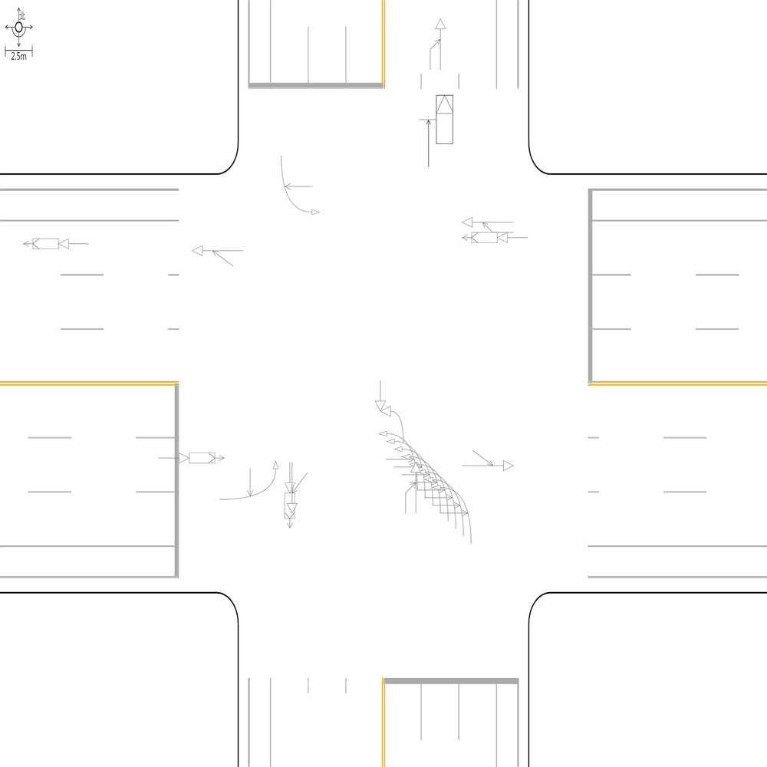 | 97.692307692 | 100 | 100 | 🔴 比對結果不同 原始句子:一方車由東南往西北方向停讓管制停等，另一方車為東南往西北方向直行，兩車在東側鄰近路口發生停等追撞 比對句子:一方車由東南往西北方向停讓管制停等，另一方車為東南往西北方向直行，兩車在東側路段(往西)發生停等追撞 句子正確率:90.00% 差異標記:一方車由東南往西北方向停讓管制停等，另一方車為東南往西北方向直行，兩車在東側[➖鄰][➖近]路[➖口][➕段][➕(][➕往][➕西][➕)]發生停等追撞 -------------------------------------------------- 🔴 比對結果不同 原始句子:兩方車皆由東南往西北方向直行，兩車在東側路段(往西)發生同向直行擦撞 比對句子:兩方車皆由東南往西北方向直行，兩車在東側鄰近路口發生同向直行擦撞 句子正確率:85.29% 差異標記:兩方車皆由東南往西北方向直行，兩車在東側[➕鄰][➕近]路[➕口][➖段][➖(][➖往][➖西][➖)]發生同向直行擦撞 -------------------------------------------------- 🔴 比對結果不同 原始句子:兩方車皆由西南往東北方向直行，兩車在南側路段(往北)發生同向直行擦撞 比對句子:兩方車皆由西南往東北方向直行，兩車在南側鄰近路口發生同向直行擦撞 句子正確率:85.29% 差異標記:兩方車皆由西南往東北方向直行，兩車在南側[➕鄰][➕近]路[➕口][➖段][➖(][➖往][➖北][➖)]發生同向直行擦撞 -------------------------------------------------- 📊 統計資訊: 總字元數:650 正確字元數:635 錯誤字元數:15 ✅ 整體字元正確率:97.69% | ocr_labels: [] pred_ocr_labels: [] TP detail (matches): {} FP detail: {} FN detail: {}
images/base_maps/正交十字路口-雙向6車道外側慢車道.jpg | images/collision_diagram/synthetic_tune_v2/test/Image_1762345863319173.png | 運研所 | 1.一方車由西北往西方向右轉，另一方車由西北往東南方向直行，兩車在北側路口近端發生右轉側撞 2.一方車由西南往北左轉，另一方車由北往南直行，兩車在東側路口近端發生左轉交叉撞 3.一方車由西南往東北方向停讓管制停等，另一方車為西南往東北方向直行，兩車在南側路段(往北)發生停等追撞 4.兩方車皆由西南往東北方向直行，兩車在北側路段(往北)發生同向直行擦撞 5.一方車由西北往東南方向停讓管制停等，另一方車為西北往東南方向直行，兩車在西側鄰近路口發生停等追撞 6.一方車由東南往西北方向停讓管制停等，另一方車為東南往西北方向直行，兩車在東側路段(往西)發生停等追撞 7.一方車由東南往西方向左轉，另一方車由西北往東南方向直行，兩車在路口中端發生左轉穿越側撞 8.兩方車皆由東北往西南方向直行，兩車在南側路段(往南)發生同向直行擦撞 9.一方車由東北往西南方向停讓管制停等，另一方車為東北往西南方向直行，兩車在北側路段(往南)發生停等追撞 10.兩方車皆由西北往東南方向直行，兩車在西側路段(往東)發生同向直行擦撞 11.一方車由西南往北左轉，另一方車由北往南直行，兩車在西側路口近端發生左轉交叉撞 12.兩方車皆由東北往西南方向直行，兩車在北側鄰近路口發生同向直行擦撞 13.一方車由東南往西北方向直行，另一方車由南往西北方向左轉，兩車在西側路口遠端發生左轉匯入側撞 14.一方車由東南往西北方向停讓管制停等，另一方車為東南往西北方向直行，兩車在西側路段(往西)發生停等追撞 15.一方車由西北往東南方向停讓管制停等，另一方車為西北往東南方向直行，兩車在東側路段(往東)發生停等追撞 | 1.一方車由西南往北左轉，另一方車由北往南直行，兩車在東側路口近端發生左轉交叉撞 2.一方車由西南往北左轉，另一方車由北往南直行，兩車在西側路口近端發生左轉交叉撞 3.一方車由西北往東南方向停讓管制停等，另一方車為西北往東南方向直行，兩車在東側路段(往東)發生停等追撞 4.一方車由東南往西北方向停讓管制停等，另一方車為東南往西北方向直行，兩車在東側鄰近路口發生停等追撞 5.一方車由西北往西方向右轉，另一方車由西北往東南方向直行，兩車在北側路口近端發生右轉側撞 6.一方車由東南往西方向左轉，另一方車由西北往東南方向直行，兩車在路口中端發生左轉穿越側撞 7.一方車由東南往西北方向直行，另一方車由南往西北方向左轉，兩車在西側路口遠端發生左轉匯入側撞 8.一方車由西南往東北方向停讓管制停等，另一方車為西南往東北方向直行，兩車在南側路段(往北)發生停等追撞 9.兩方車皆由東北往西南方向直行，兩車在南側路段(往南)發生同向直行擦撞 10.兩方車皆由西北往東南方向直行，兩車在西側路段(往東)發生同向直行擦撞 11.一方車由東北往西南方向停讓管制停等，另一方車為東北往西南方向直行，兩車在北側路段(往南)發生停等追撞 12.兩方車皆由西南往東北方向直行，兩車在北側路段(往北)發生同向直行擦撞 13.一方車由西北往東南方向停讓管制停等，另一方車為西北往東南方向直行，兩車在西側鄰近路口發生停等追撞 14.一方車由東南往西北方向停讓管制停等，另一方車為東南往西北方向直行，兩車在西側路段(往西)發生停等追撞 15.兩方車皆由東北往西南方向直行，兩車在北側鄰近路口發生同向直行擦撞 | 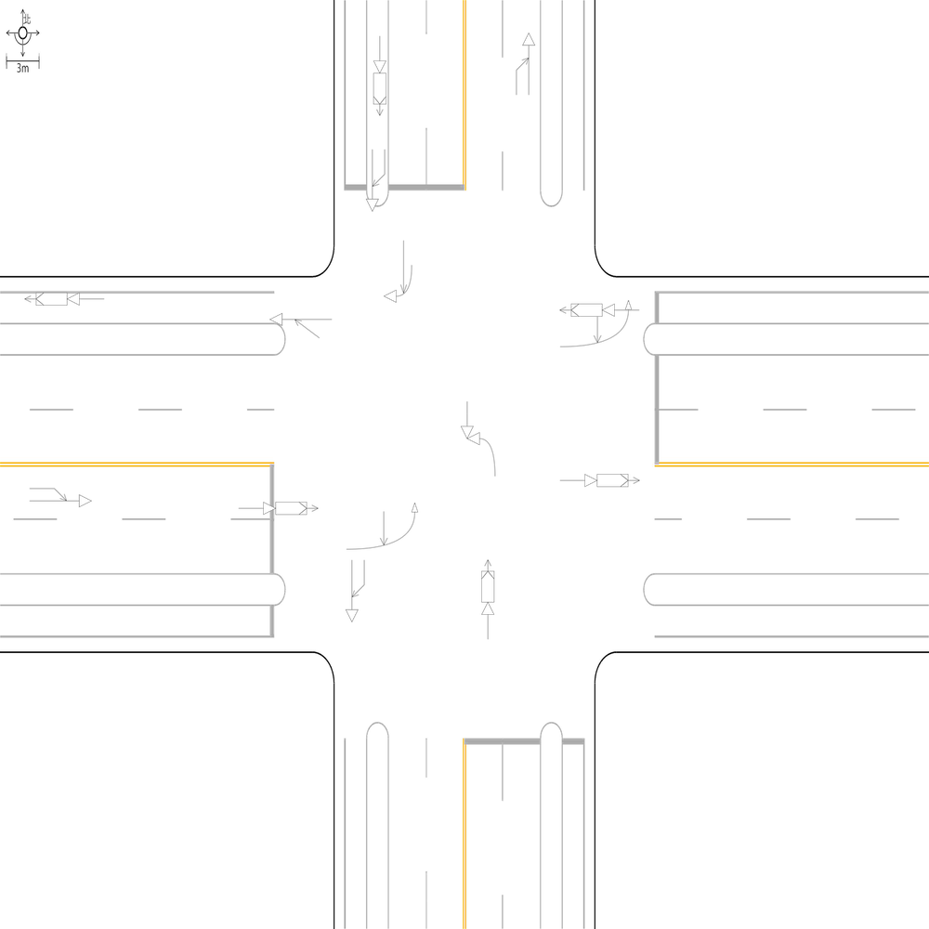 | 99.217527387 | 100 | 100 | 🔴 比對結果不同 原始句子:一方車由東南往西北方向停讓管制停等，另一方車為東南往西北方向直行，兩車在東側路段(往西)發生停等追撞 比對句子:一方車由東南往西北方向停讓管制停等，另一方車為東南往西北方向直行，兩車在東側鄰近路口發生停等追撞 句子正確率:90.00% 差異標記:一方車由東南往西北方向停讓管制停等，另一方車為東南往西北方向直行，兩車在東側[➕鄰][➕近]路[➕口][➖段][➖(][➖往][➖西][➖)]發生停等追撞 -------------------------------------------------- 📊 統計資訊: 總字元數:639 正確字元數:634 錯誤字元數:5 ✅ 整體字元正確率:99.22% | ocr_labels: [] pred_ocr_labels: [] TP detail (matches): {} FP detail: {} FN detail: {}

images/base_maps/正交十字路口-雙向2車道.jpg | images/collision_diagram/synthetic_tune_v2/test/Image_1762345864921710.png | 運研所 | 1.兩方車皆由西南往東北方向直行，兩車在南側鄰近路口發生同向直行擦撞 2.總事件數共9件，一方車由西南往北左轉，另一方車由北往南直行，兩車在東側路口近端發生左轉交叉撞 3.一方車由東南往西方向左轉，另一方車由西北往東南方向直行，兩車在路口中端發生左轉穿越側撞 4.一方車由西南往北左轉，另一方車由北往南直行，兩車在西側路口近端發生左轉交叉撞 5.一方車由東南往東方向右轉，另一方車由東南往西北方向直行，兩車在南側路口近端發生右轉側撞 6.一方車由東北往西南方向停讓管制停等，另一方車為東北往西南方向直行，兩車在北側鄰近路口發生停等追撞 7.兩方車皆由西南往東北方向直行，兩車在北側路段(往北)發生同向直行擦撞 8.一方車由東南往西北方向停讓管制停等，另一方車為東南往西北方向直行，兩車在東側路段(往西)發生停等追撞 9.兩方車皆由西南往東北方向直行，兩車在南側路段(往北)發生同向直行擦撞 10.兩方車皆由西北往東南方向直行，兩車在西側鄰近路口發生同向直行擦撞 11.一方車由西北往東南方向停讓管制停等，另一方車為西北往東南方向直行，兩車在西側路段(往東)發生停等追撞 12.一方車由西北往東南方向停讓管制停等，另一方車為西北往東南方向直行，兩車在東側路段(往東)發生停等追撞 13.一方車由西北往西方向右轉，另一方車由西北往東南方向直行，兩車在北側路口近端發生右轉側撞 14.兩方車皆由東北往西南方向直行，兩車在南側路段(往南)發生同向直行擦撞 15.一方車由西南往東北方向直行，另一方車由西往東北方向左轉，兩車在北側路口遠端發生左轉匯入側撞 16.一方車由東北往西南方向直行，另一方車由東往西南方向左轉，兩車在南側路口遠端發生左轉匯入側撞 | 1.總事件數共9件，一方車由西南往北左轉，另一方車由北往南直行，兩車在東側路口近端發生左轉交叉撞 2.一方車由東南往西方向左轉，另一方車由西北往東南方向直行，兩車在路口中端發生左轉穿越側撞 3.一方車由西北往東南方向停讓管制停等，另一方車為西北往東南方向直行，兩車在東側路段(往東)發生停等追撞 4.一方車由西南往北左轉，另一方車由北往南直行，兩車在西側路口近端發生左轉交叉撞 5.一方車由東南往東方向右轉，另一方車由東南往西北方向直行，兩車在南側路口近端發生右轉側撞 6.一方車由西北往西方向右轉，另一方車由西北往東南方向直行，兩車在北側路口近端發生右轉側撞 7.兩方車皆由西南往東北方向直行，兩車在南側路段(往北)發生同向直行擦撞 8.一方車由東北往西南方向直行，另一方車由東往西南方向左轉，兩車在南側路口遠端發生左轉匯入側撞 9.兩方車皆由西南往東北方向直行，兩車在北側路段(往北)發生同向直行擦撞 10.兩方車皆由西南往東北方向直行，兩車在南側鄰近路口發生同向直行擦撞 11.一方車由西北往東南方向停讓管制停等，另一方車為西北往東南方向直行，兩車在西側路段(往東)發生停等追撞 12.一方車由西南往東北方向直行，另一方車由西往東北方向左轉，兩車在北側路口遠端發生左轉匯入側撞 13.兩方車皆由東北往西南方向直行，兩車在南側路段(往南)發生同向直行擦撞 14.一方車由東南往西北方向停讓管制停等，另一方車為東南往西北方向直行，兩車在東側鄰近路口發生停等追撞 15.兩方車皆由西北往東南方向直行，兩車在西側鄰近路口發生同向直行擦撞 16.一方車由東北往西南方向停讓管制停等，另一方車為東北往西南方向直行，兩車在北側鄰近路口發生停等追撞 | 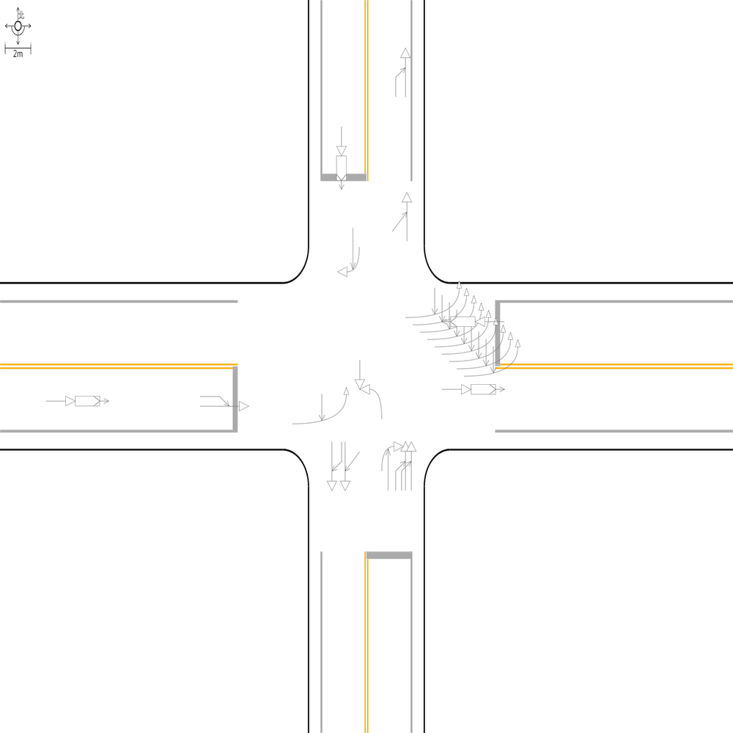 | 99.250374813 | 100 | 100 | 🔴 比對結果不同 原始句子:一方車由東南往西北方向停讓管制停等，另一方車為東南往西北方向直行，兩車在東側路段(往西)發生停等追撞 比對句子:一方車由東南往西北方向停讓管制停等，另一方車為東南往西北方向直行，兩車在東側鄰近路口發生停等追撞 句子正確率:90.00% 差異標記:一方車由東南往西北方向停讓管制停等，另一方車為東南往西北方向直行，兩車在東側[➕鄰][➕近]路[➕口][➖段][➖(][➖往][➖西][➖)]發生停等追撞 -------------------------------------------------- 📊 統計資訊: 總字元數:667 正確字元數:662 錯誤字元數:5 ✅ 整體字元正確率:99.25% | ocr_labels: [] pred_ocr_labels: [] TP detail (matches): {} FP detail: {} FN detail: {}
images/base_maps/正交十字路口-雙向4車道外側慢車道.jpg | images/collision_diagram/synthetic_tune_v2/test/Image_1762345865872176.png | 運研所 | 1.總事件數共8件，一方由西北往東南方向駐停車輛開啟車門，另一方車由西北往東南方向直行，兩車在南側路口遠端發生開車門側撞 2.總事件數共9件，一方車由西南往東北方向停讓管制停等，另一方車為西南往東北方向直行，兩車在北側路段(往北)發生停等追撞 3.一方車由西北往東方向左轉，另一方車由西北往東南方向直行，兩車在北側路口近端發生左轉側撞 4.一方車由西南往東北方向停讓管制停等，另一方車為西南往東北方向直行，兩車在南側鄰近路口發生停等追撞 5.一方車由西北往東南方向停讓管制停等，另一方車為西北往東南方向直行，兩車在西側路段(往東)發生停等追撞 6.一方車由東南往西北方向直行，另一方車由南往西北方向左轉，兩車在西側路口遠端發生左轉匯入側撞 7.一方車由東南往西北方向停讓管制停等，另一方車為東南往西北方向直行，兩車在東側鄰近路口發生停等追撞 8.一方由西南往東北方向駐停車輛開啟車門，另一方車由西南往東北方向直行，兩車在東側路段(往東)發生開車門側撞 9.一方車由西南往北左轉，另一方車由北往南直行，兩車在西側路口近端發生左轉交叉撞 10.一方車由東南往西左轉，另一方車由西往東直行，兩車在南側路口近端發生左轉交叉撞 11.一方車由東南往西方向左轉，另一方車由西北往東南方向直行，兩車在路口中端發生左轉穿越側撞 12.一方車由西北往東南方向直行，另一方車由北往東南方向左轉，兩車在東側路口遠端發生左轉匯入側撞 13.一方車由西北往東南方向停讓管制停等，另一方車為西北往東南方向直行，兩車在西側鄰近路口發生停等追撞 14.一方由西北往東南方向駐停車輛開啟車門，另一方車由西北往東南方向直行，兩車在北側路段(往南)發生開車門側撞 | 1.總事件數共8件，一方由西北往東南方向駐停車輛開啟車門，另一方車由西北往東南方向直行，兩車在南側路口遠端發生開車門側撞 2.總事件數共9件，一方車由西南往東北方向停讓管制停等，另一方車為西南往東北方向直行，兩車在北側路段(往北)發生停等追撞 3.一方車由東南往西北方向停讓管制停等，另一方車為東南往西北方向直行，兩車在東側鄰近路口發生停等追撞 4.一方車由西北往東南方向停讓管制停等，另一方車為西北往東南方向直行，兩車在西側鄰近路口發生停等追撞 5.一方車由西南往北左轉，另一方車由北往南直行，兩車在西側路口近端發生左轉交叉撞 6.一方車由西北往東南方向直行，另一方車由北往東南方向左轉，兩車在東側路口遠端發生左轉匯入側撞 7.一方車由西北往東方向左轉，另一方車由西北往東南方向直行，兩車在北側路口近端發生左轉側撞 8.一方車由東南往西左轉，另一方車由西往東直行，兩車在南側路口近端發生左轉交叉撞 9.一方車由東南往西方向左轉，另一方車由西北往東南方向直行，兩車在路口中端發生左轉穿越側撞 10.一方車由西南往東北方向停讓管制停等，另一方車為西南往東北方向直行，兩車在南側鄰近路口發生停等追撞 11.一方由西北往東南方向駐停車輛開啟車門，另一方車由西北往東南方向直行，兩車在北側路段(往南)發生開車門側撞 12.一方車由西北往東南方向停讓管制停等，另一方車為西北往東南方向直行，兩車在西側路段(往東)發生停等追撞 13.一方由西南往東北方向駐停車輛開啟車門，另一方車由西南往東北方向直行，兩車在東側路段(往東)發生開車門側撞 14.一方車由東南往西北方向直行，另一方車由南往西北方向左轉，兩車在西側路口遠端發生左轉匯入側撞 | 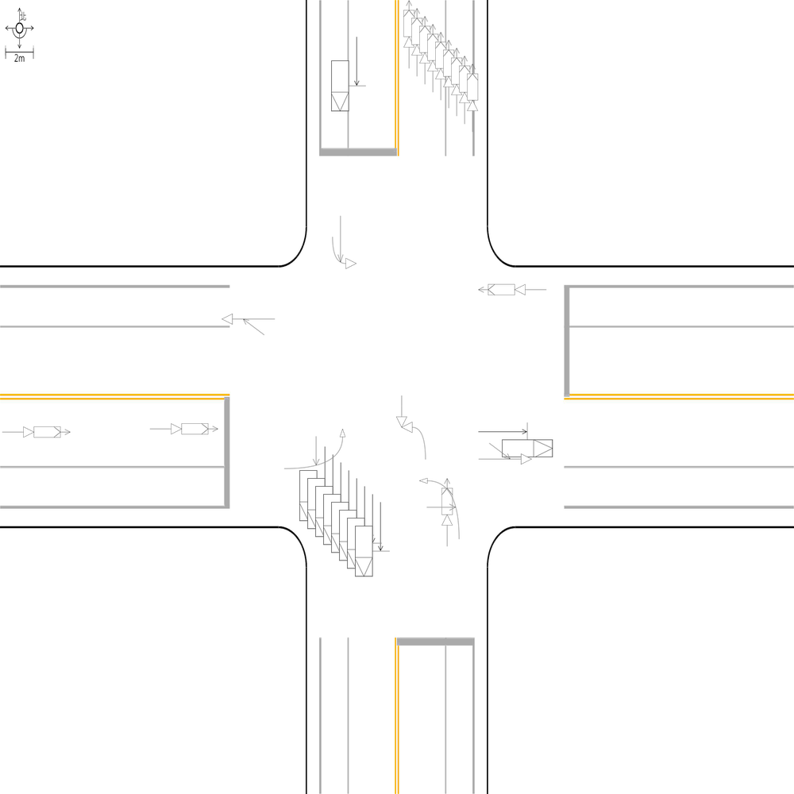 | 100 | 100 | 100 | 📊 統計資訊: 總字元數:666 正確字元數:666 錯誤字元數:0 ✅ 整體字元正確率:100.00% | ocr_labels: [] pred_ocr_labels: [] TP detail (matches): {} FP detail: {} FN detail: {}

images/base_maps/斜交十字路口-中央分隔雙向4車道.jpg | images/collision_diagram/synthetic_tune_v2/test/Image_1762345868645886.png | 運研所 | 1.一方車由南往北方向停讓管制停等，另一方車為南往北方向直行，兩車在北側路段(往北)發生停等追撞 2.一方車由南往北方向停讓管制停等，另一方車為南往北方向直行，兩車在南側鄰近路口發生停等追撞 3.一方車由北往西方向右轉，另一方車由北往南方向直行，兩車在北側路口近端發生右轉側撞 4.一方車由南往西方向左轉，另一方車由北往南方向直行，兩車在路口中端發生左轉穿越側撞 5.一方車由西往北左轉，另一方車由北往南直行，兩車在西側路口近端發生左轉交叉撞 6.兩方車皆由西往東方向直行，兩車在西側鄰近路口發生同向直行擦撞 7.兩方車皆由西往東方向直行，兩車在東側路段(往東)發生同向直行擦撞 8.一方車由西往南方向右轉，另一方車由西往東方向直行，兩車在東側路口近端發生右轉側撞 9.一方車由南往北方向直行，另一方車由西往北方向左轉，兩車在北側路口遠端發生左轉匯入側撞 10.一方車由北往南方向停讓管制停等，另一方車為北往南方向直行，兩車在北側鄰近路口發生停等追撞 11.一方由西往東方向駐停車輛開啟車門，另一方車由西往東方向直行，兩車在西側路段(往東)發生開車門側撞 12.一方由東往西方向駐停車輛開啟車門，另一方車由東往西方向直行，兩車在西側路口遠端發生開車門側撞 | 1.一方車由南往北方向停讓管制停等，另一方車為南往北方向直行，兩車在南側路段(往北)發生停等追撞 2.一方車由西往南方向右轉，另一方車由西往東方向直行，兩車在東側路口近端發生右轉側撞 3.一方車由南往西方向左轉，另一方車由北往南方向直行，兩車在路口中端發生左轉穿越側撞 4.一方車由北往西方向右轉，另一方車由北往南方向直行，兩車在北側路口近端發生右轉側撞 5.一方車由南往北方向停讓管制停等，另一方車為南往北方向直行，兩車在北側路段(往北)發生停等追撞 6.一方車由西往北左轉，另一方車由北往南直行，兩車在西側路口近端發生左轉交叉撞 7.一方車由南往北方向直行，另一方車由西往北方向左轉，兩車在北側路口遠端發生左轉匯入側撞 8.一方由西往東方向駐停車輛開啟車門，另一方車由西往東方向直行，兩車在西側路段(往東)發生開車門側撞 9.一方車由北往南方向停讓管制停等，另一方車為北往南方向直行，兩車在北側鄰近路口發生停等追撞 10.兩方車皆由西往東方向直行，兩車在東側路段(往東)發生同向直行擦撞 11.兩方車皆由西往東方向直行，兩車在西側鄰近路口發生同向直行擦撞 12.一方由東往西方向駐停車輛開啟車門，另一方車由東往西方向直行，兩車在西側路口遠端發生開車門側撞 | 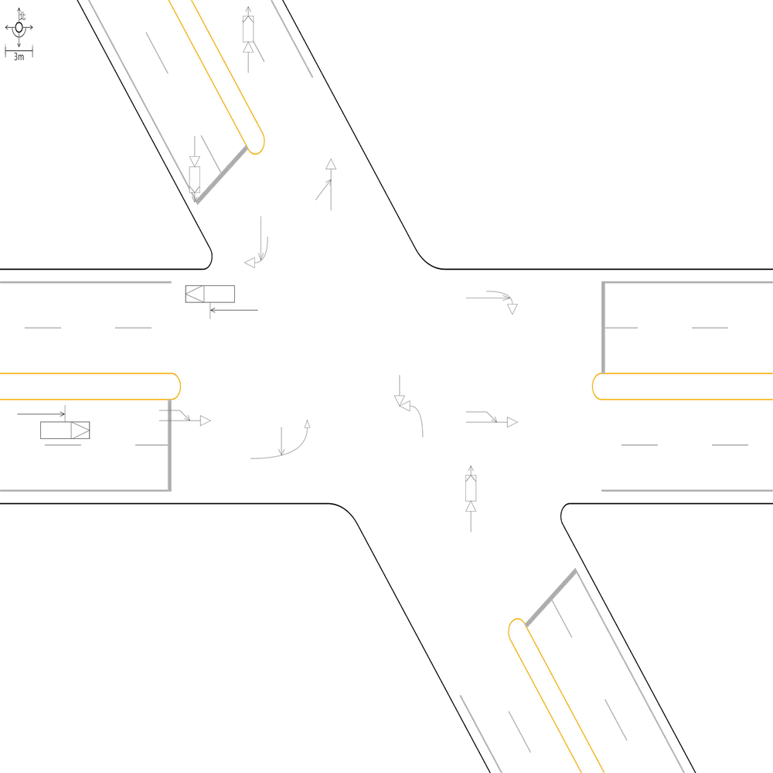 | 98.981670061 | 100 | 100 | 🔴 比對結果不同 原始句子:一方車由南往北方向停讓管制停等，另一方車為南往北方向直行，兩車在南側鄰近路口發生停等追撞 比對句子:一方車由南往北方向停讓管制停等，另一方車為南往北方向直行，兩車在南側路段(往北)發生停等追撞 句子正確率:89.13% 差異標記:一方車由南往北方向停讓管制停等，另一方車為南往北方向直行，兩車在南側[➖鄰][➖近]路[➖口][➕段][➕(][➕往][➕北][➕)]發生停等追撞 -------------------------------------------------- 📊 統計資訊: 總字元數:491 正確字元數:486 錯誤字元數:5 ✅ 整體字元正確率:98.98% | ocr_labels: [] pred_ocr_labels: [] TP detail (matches): {} FP detail: {} FN detail: {}
images/base_maps/正交十字路口-雙向8車道外側慢車道.jpg | images/collision_diagram/synthetic_tune_v2/test/Image_1762345869546492.png | 運研所 | 1.一方車由東南往東方向右轉，另一方車由東南往西北方向直行，兩車在南側路口近端發生右轉側撞 2.一方車由東南往西北方向停讓管制停等，另一方車為東南往西北方向直行，兩車在西側路段(往西)發生停等追撞 3.一方車由東南往西方向左轉，另一方車由西北往東南方向直行，兩車在路口中端發生左轉穿越側撞 4.一方由西南往東北方向駐停車輛開啟車門，另一方車由西南往東北方向直行，兩車在西側路段(往東)發生開車門側撞 5.一方車由西南往北方向左轉，另一方車由西南往東北方向直行，兩車在東側路口近端發生左轉側撞 6.兩方車皆由東北往西南方向直行，兩車在北側鄰近路口發生同向直行擦撞 7.一方車由西南往南方向右轉，另一方車由西南往東北方向直行，兩車在西側路口近端發生右轉側撞 8.兩方車皆由東北往西南方向直行，兩車在北側路段(往南)發生同向直行擦撞 9.一方車由西北往東左轉，另一方車由東往西直行，兩車在北側路口近端發生左轉交叉撞 10.兩方車皆由西南往東北方向直行，兩車在北側路段(往北)發生同向直行擦撞 11.一方由西南往東北方向駐停車輛開啟車門，另一方車由西南往東北方向直行，兩車在東側路段(往東)發生開車門側撞 | 1.一方車由東南往西方向左轉，另一方車由西北往東南方向直行，兩車在路口中端發生左轉穿越側撞 2.一方車由西南往北方向左轉，另一方車由西南往東北方向直行，兩車在東側路口近端發生左轉側撞 3.一方車由西北往東左轉，另一方車由東往西直行，兩車在北側路口近端發生左轉交叉撞 4.一方車由東南往東方向右轉，另一方車由東南往西北方向直行，兩車在南側路口近端發生右轉側撞 5.一方車由西南往南方向右轉，另一方車由西南往東北方向直行，兩車在西側路口近端發生右轉側撞 6.一方由西南往東北方向駐停車輛開啟車門，另一方車由西南往東北方向直行，兩車在東側路段(往東)發生開車門側撞 7.兩方車皆由東北往西南方向直行，兩車在北側路段(往南)發生同向直行擦撞 8.兩方車皆由西南往東北方向直行，兩車在北側路段(往北)發生同向直行擦撞 9.一方車由東南往西北方向停讓管制停等，另一方車為東南往西北方向直行，兩車在西側路段(往西)發生停等追撞 10.兩方車皆由東北往西南方向直行，兩車在北側鄰近路口發生同向直行擦撞 11.一方由西南往東北方向駐停車輛開啟車門，另一方車由西南往東北方向直行，兩車在西側路段(往東)發生開車門側撞 | 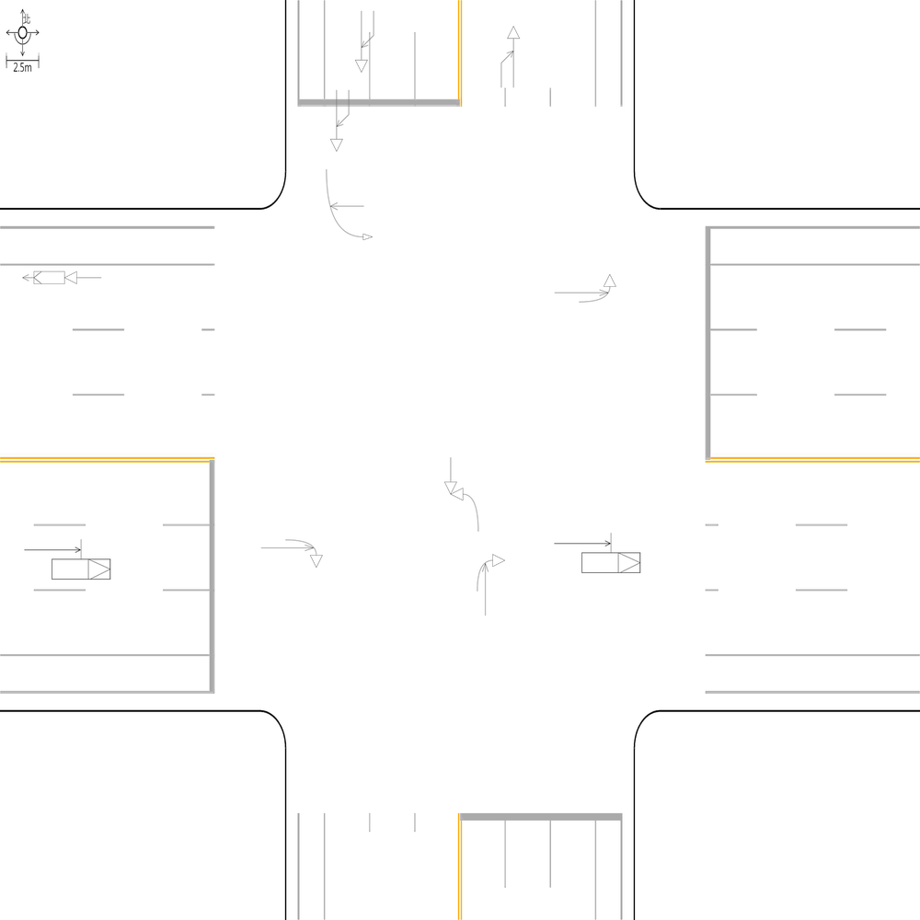 | 100 | 100 | 100 | 📊 統計資訊: 總字元數:464 正確字元數:464 錯誤字元數:0 ✅ 整體字元正確率:100.00% | ocr_labels: [] pred_ocr_labels: [] TP detail (matches): {} FP detail: {} FN detail: {}
images/base_maps/新竹市東大路2段、經國路2段口.jpg | images/collision_diagram/synthetic_tune_v2/test/Image_1762345870468364.png | 運研所 | 1.總事件數共9件，兩方車皆由東往西方向直行，兩車在東側路段(往西)發生同向直行擦撞 2.總事件數共9件，一方車由南往北方向停讓管制停等，另一方車為南往北方向直行，兩車在南側路段(往北)發生停等追撞 3.一方車由南往西方向左轉，另一方車由北往南方向直行，兩車在路口中端發生左轉穿越側撞 4.兩方車皆由西往東方向直行，兩車在東側路段(往東)發生同向直行擦撞 5.一方車由西往北左轉，另一方車由北往南直行，兩車在西側路口近端發生左轉交叉撞 6.一方車由南往北方向停讓管制停等，另一方車為南往北方向直行，兩車在北側路段(往北)發生停等追撞 7.一方車由南往西方向左轉，另一方車由南往北方向直行，兩車在南側路口近端發生左轉側撞 8.一方車由北往南方向停讓管制停等，另一方車為北往南方向直行，兩車在北側鄰近路口發生停等追撞 9.一方車由西往南方向右轉，另一方車由西往東方向直行，兩車在東側路口近端發生右轉側撞 10.一方車由北往東左轉，另一方車由東往西直行，兩車在北側路口近端發生左轉交叉撞 11.一方車由南往北方向停讓管制停等，另一方車為南往北方向直行，兩車在南側鄰近路口發生停等追撞 12.一方由東往西方向駐停車輛開啟車門，另一方車由東往西方向直行，兩車在西側路段(往西)發生開車門側撞 | 1.總事件數共9件，兩方車皆由東往西方向直行，兩車在東側路段(往西)發生同向直行擦撞 2.總事件數共9件，一方車由南往北方向停讓管制停等，另一方車為南往北方向直行，兩車在南側鄰近路口發生停等追撞 3.一方車由南往西方向左轉，另一方車由北往南方向直行，兩車在路口中端發生左轉穿越側撞 4.一方車由北往東左轉，另一方車由東往西直行，兩車在北側路口近端發生左轉交叉撞 5.一方車由南往西左轉，另一方車由西往東直行，兩車在南側路口近端發生左轉交叉撞 6.一方車由西往北左轉，另一方車由北往南直行，兩車在西側路口近端發生左轉交叉撞 7.一方車由南往北方向停讓管制停等，另一方車為南往北方向直行，兩車在北側路段(往北)發生停等追撞 8.一方車由北往南方向停讓管制停等，另一方車為北往南方向直行，兩車在北側鄰近路口發生停等追撞 9.一方由東往西方向駐停車輛開啟車門，另一方車由東往西方向直行，兩車在西側路段(往西)發生開車門側撞 10.兩方車皆由西往東方向直行，兩車在東側路段(往東)發生同向直行擦撞 | 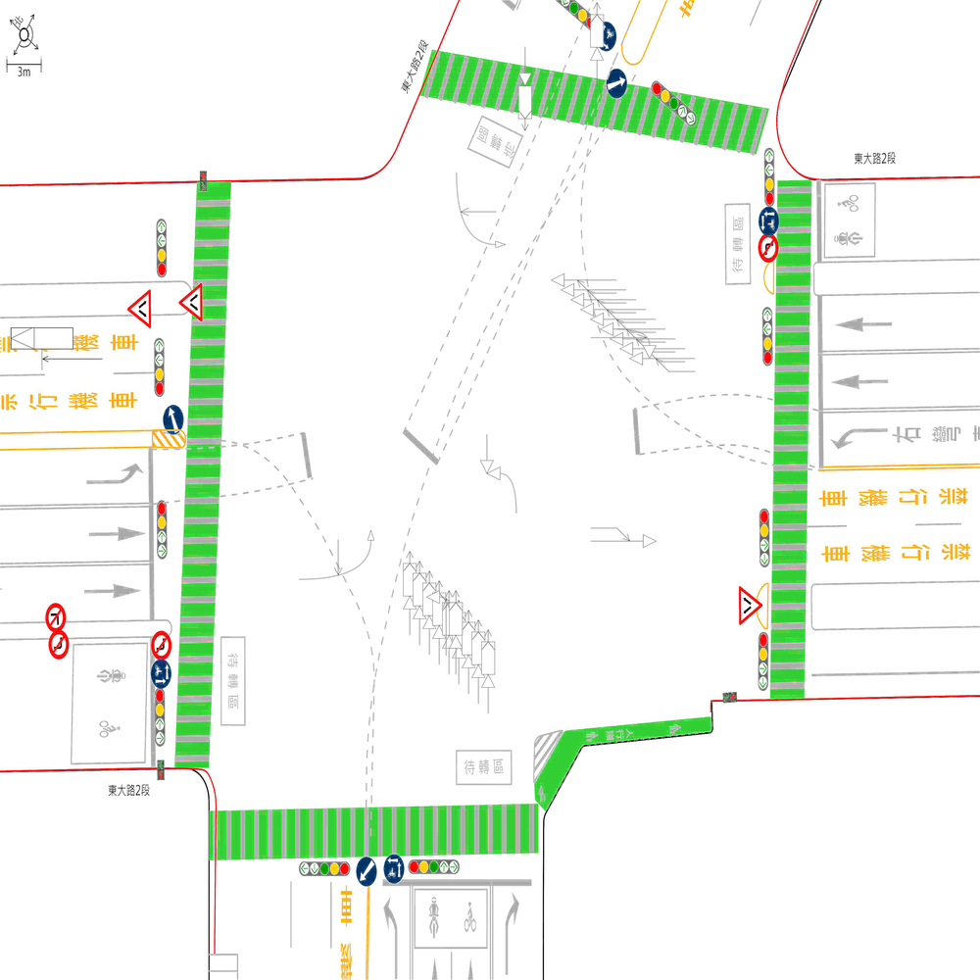 | 65.708812261 | 83.333333333 | 100 | 🔴 比對結果不同 原始句子:一方車由南往北方向停讓管制停等，另一方車為南往北方向直行，兩車在南側鄰近路口發生停等追撞 比對句子:一方車由南往西左轉，另一方車由西往東直行，兩車在南側路口近端發生左轉交叉撞 句子正確率:56.82% 差異標記:一方車由南往[➕西][➕左][➕轉][➖北][➖方][➖向][➖停][➖讓][➖管][➖制][➖停][➖等]，另一方車[➖為][➖南][➕由][➕西]往[➕東][➖北][➖方][➖向]直行，兩車在南側[➖鄰][➖近]路口[➕近][➕端]發生[➖停][➖等][➖追][➕左][➕轉][➕交][➕叉]撞 -------------------------------------------------- 🔴 比對結果不同 原始句子:一方車由南往西方向左轉，另一方車由南往北方向直行，兩車在南側路口近端發生左轉側撞 比對句子:一方車由西往北左轉，另一方車由北往南直行，兩車在西側路口近端發生左轉交叉撞 句子正確率:75.00% 差異標記:一方車由[➖南][➕西]往[➕北][➖西][➖方][➖向]左轉，另一方車由[➕北][➕往]南[➖往][➖北][➖方][➖向]直行，兩車在[➖南][➕西]側路口近端發生左轉[➖側][➕交][➕叉]撞 -------------------------------------------------- 🔴 比對結果不同 原始句子:一方車由西往北左轉，另一方車由北往南直行，兩車在西側路口近端發生左轉交叉撞 比對句子:兩方車皆由西往東方向直行，兩車在東側路段(往東)發生同向直行擦撞 句子正確率:45.95% 差異標記:[➖一][➕兩]方車[➕皆]由西往[➕東][➖北][➖左][➖轉][➖，][➖另][➖一]方[➕向][➖車][➖由][➖北][➖往][➖南]直行，兩車在[➖西][➕東]側路[➖口][➖近][➖端][➕段][➕(][➕往][➕東][➕)]發生[➖左][➖轉][➖交][➖叉][➕同][➕向][➕直][➕行][➕擦]撞 -------------------------------------------------- 🔴 比對結果不同 原始句子:一方車由西往南方向右轉，另一方車由西往東方向直行，兩車在東側路口近端發生右轉側撞 比對句子:總事件數共9件，一方車由南往北方向停讓管制停等，另一方車為南往北方向直行，兩車在南側鄰近路口發生停等追撞 句子正確率:51.92% 差異標記:[➕總][➕事][➕件][➕數][➕共][➕9][➕件][➕，]一方車由[➖西][➕南]往[➖南][➕北]方向[➖右][➖轉][➕停][➕讓][➕管][➕制][➕停][➕等]，另一方車[➖由][➖西][➕為][➕南]往[➖東][➕北]方向直行，兩車在[➖東][➕南]側[➕鄰][➕近]路口[➖近][➖端]發生[➖右][➖轉][➖側][➕停][➕等][➕追]撞 -------------------------------------------------- 🔴 比對結果不同 原始句子:兩方車皆由西往東方向直行，兩車在東側路段(往東)發生同向直行擦撞 比對句子:總事件數共9件，兩方車皆由東往西方向直行，兩車在東側路段(往西)發生同向直行擦撞 句子正確率:72.50% 差異標記:[➕總][➕事][➕件][➕數][➕共][➕9][➕件][➕，]兩方車皆由[➕東][➕往]西[➖往][➖東]方向直行，兩車在東側路段(往[➖東][➕西])發生同向直行擦撞 -------------------------------------------------- 🔴 比對結果不同 原始句子:總事件數共9件，一方車由南往北方向停讓管制停等，另一方車為南往北方向直行，兩車在南側路段(往北)發生停等追撞 比對句子: 句子正確率:0.00% 差異標記:[➖總][➖事][➖件][➖數][➖共][➖9][➖件][➖，][➖一][➖方][➖車][➖由][➖南][➖往][➖北][➖方][➖向][➖停][➖讓][➖管][➖制][➖停][➖等][➖，][➖另][➖一][➖方][➖車][➖為][➖南][➖往][➖北][➖方][➖向][➖直][➖行][➖，][➖兩][➖車][➖在][➖南][➖側][➖路][➖段][➖(][➖往][➖北][➖)][➖發][➖生][➖停][➖等][➖追][➖撞] -------------------------------------------------- 🔴 比對結果不同 原始句子:總事件數共9件，兩方車皆由東往西方向直行，兩車在東側路段(往西)發生同向直行擦撞 比對句子: 句子正確率:0.00% 差異標記:[➖總][➖事] | ocr_labels: [] pred_ocr_labels: [] TP detail (matches): {} FP detail: {} FN detail: {}

images/base_maps/正交十字路口-無分向道路.jpg | images/collision_diagram/synthetic_tune_v2/test/Image_1762345874590037.png | 運研所 | 1.一方車由西南往東北方向停讓管制停等，另一方車為西南往東北方向直行，兩車在北側路段(往北)發生停等追撞 2.一方車由東南往西方向左轉，另一方車由西北往東南方向直行，兩車在路口中端發生左轉穿越側撞 3.一方車由西南往東北方向停讓管制停等，另一方車為西南往東北方向直行，兩車在南側鄰近路口發生停等追撞 4.一方車由東南往西左轉，另一方車由西往東直行，兩車在南側路口近端發生左轉交叉撞 5.一方車由東南往西北方向直行，另一方車由南往西北方向左轉，兩車在西側路口遠端發生左轉匯入側撞 6.一方車由西北往東南方向停讓管制停等，另一方車為西北往東南方向直行，兩車在東側路段(往東)發生停等追撞 7.一方車由西北往西方向右轉，另一方車由西北往東南方向直行，兩車在北側路口近端發生右轉側撞 8.一方車由西南往南方向右轉，另一方車由西南往東北方向直行，兩車在西側路口近端發生右轉側撞 9.一方車由東北往西南方向停讓管制停等，另一方車為東北往西南方向直行，兩車在南側路段(往南)發生停等追撞 10.一方車由西南往北方向左轉，另一方車由西南往東北方向直行，兩車在東側路口近端發生左轉側撞 11.兩方車皆由西北往東南方向直行，兩車在西側路段(往東)發生同向直行擦撞 12.兩方車皆由東南往西北方向直行，兩車在東側鄰近路口發生同向直行擦撞 13.兩方車皆由西北往東南方向直行，兩車在西側鄰近路口發生同向直行擦撞 | 1.一方車由西南往北方向左轉，另一方車由西南往東北方向直行，兩車在東側路口近端發生左轉側撞 2.一方車由西南往東北方向停讓管制停等，另一方車為西南往東北方向直行，兩車在南側鄰近路口發生停等追撞 3.一方車由東南往西左轉，另一方車由西往東直行，兩車在南側路口近端發生左轉交叉撞 4.一方車由西北往西方向右轉，另一方車由西北往東南方向直行，兩車在北側路口近端發生右轉側撞 5.一方車由東南往西方向左轉，另一方車由西北往東南方向直行，兩車在路口中端發生左轉穿越側撞 6.一方車由西南往南方向右轉，另一方車由西南往東北方向直行，兩車在西側路口近端發生右轉側撞 7.一方車由西南往東北方向停讓管制停等，另一方車為西南往東北方向直行，兩車在北側路段(往北)發生停等追撞 8.兩方車皆由西北往東南方向直行，兩車在西側路段(往東)發生同向直行擦撞 9.一方車由東南往西北方向直行，另一方車由南往西北方向左轉，兩車在西側路口遠端發生左轉匯入側撞 10.一方車由東北往西南方向停讓管制停等，另一方車為東北往西南方向直行，兩車在南側路段(往南)發生停等追撞 11.兩方車皆由東南往西北方向直行，兩車在東側鄰近路口發生同向直行擦撞 12.一方車由西北往東南方向停讓管制停等，另一方車為西北往東南方向直行，兩車在東側路段(往東)發生停等追撞 13.兩方車皆由西北往東南方向直行，兩車在西側鄰近路口發生同向直行擦撞 | 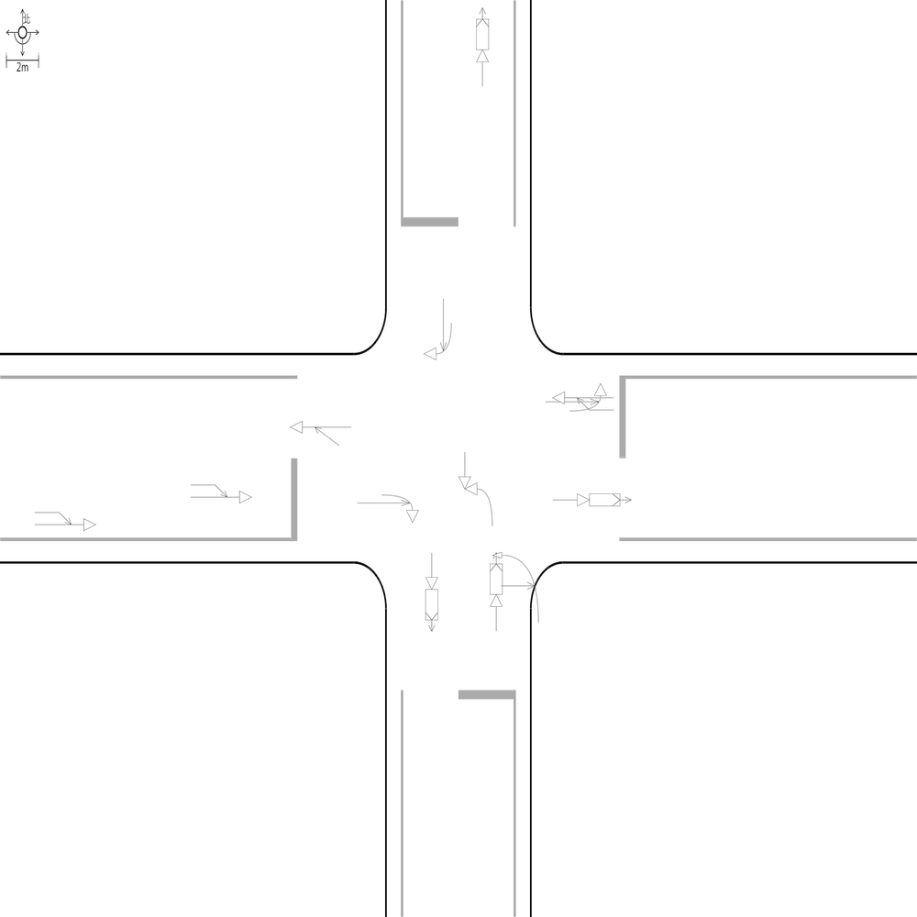 | 100 | 100 | 100 | 📊 統計資訊: 總字元數:551 正確字元數:551 錯誤字元數:0 ✅ 整體字元正確率:100.00% | ocr_labels: [] pred_ocr_labels: [] TP detail (matches): {} FP detail: {} FN detail: {}
images/base_maps/斜交十字路口-雙向4車道.jpg | images/collision_diagram/synthetic_tune_v2/test/Image_1762345875530287.png | 運研所 | 1.總事件數共6件，兩方車皆由南往北方向直行，兩車在南側路段(往北)發生同向直行擦撞 2.總事件數共7件，一方車由西往北左轉，另一方車由北往南直行，兩車在西側路口近端發生左轉交叉撞 3.一方車由南往西方向左轉，另一方車由北往南方向直行，兩車在路口中端發生左轉穿越側撞 4.一方由南往北方向駐停車輛開啟車門，另一方車由南往北方向直行，兩車在北側路段(往北)發生開車門側撞 5.一方車由北往東左轉，另一方車由東往西直行，兩車在北側路口近端發生左轉交叉撞 6.兩方車皆由東往西方向直行，兩車在東側路段(往西)發生同向直行擦撞 7.一方車由北往南方向直行，另一方車由東往南方向左轉，兩車在南側路口遠端發生左轉匯入側撞 8.一方車由西往東方向停讓管制停等，另一方車為西往東方向直行，兩車在西側路段(往東)發生停等追撞 9.一方車由北往南方向停讓管制停等，另一方車為北往南方向直行，兩車在北側路段(往南)發生停等追撞 10.一方車由南往北方向直行，另一方車由西往北方向左轉，兩車在北側路口遠端發生左轉匯入側撞 11.一方車由北往南方向停讓管制停等，另一方車為北往南方向直行，兩車在北側鄰近路口發生停等追撞 12.兩方車皆由西往東方向直行，兩車在西側鄰近路口發生同向直行擦撞 | 1.總事件數共7件，一方車由西往北左轉，另一方車由北往南直行，兩車在西側路口近端發生左轉交叉撞 2.總事件數共6件，兩方車皆由南往北方向直行，兩車在南側路段(往北)發生同向直行擦撞 3.一方車由北往南方向停讓管制停等，另一方車為北往南方向直行，兩車在北側路段(往南)發生停等追撞 4.一方車由南往西方向左轉，另一方車由北往南方向直行，兩車在路口中端發生左轉穿越側撞 5.一方車由北往南方向停讓管制停等，另一方車為北往南方向直行，兩車在北側鄰近路口發生停等追撞 6.一方車由北往東左轉，另一方車由東往西直行，兩車在北側路口近端發生左轉交叉撞 7.一方車由西往東方向停讓管制停等，另一方車為西往東方向直行，兩車在西側路段(往東)發生停等追撞 8.一方車由北往南方向直行，另一方車由東往南方向左轉，兩車在南側路口遠端發生左轉匯入側撞 9.兩方車皆由東往西方向直行，兩車在東側路段(往西)發生同向直行擦撞 10.一方由南往北方向駐停車輛開啟車門，另一方車由南往北方向直行，兩車在北側路段(往北)發生開車門側撞 11.兩方車皆由西往東方向直行，兩車在西側鄰近路口發生同向直行擦撞 12.一方車由南往北方向直行，另一方車由西往北方向左轉，兩車在北側路口遠端發生左轉匯入側撞 | 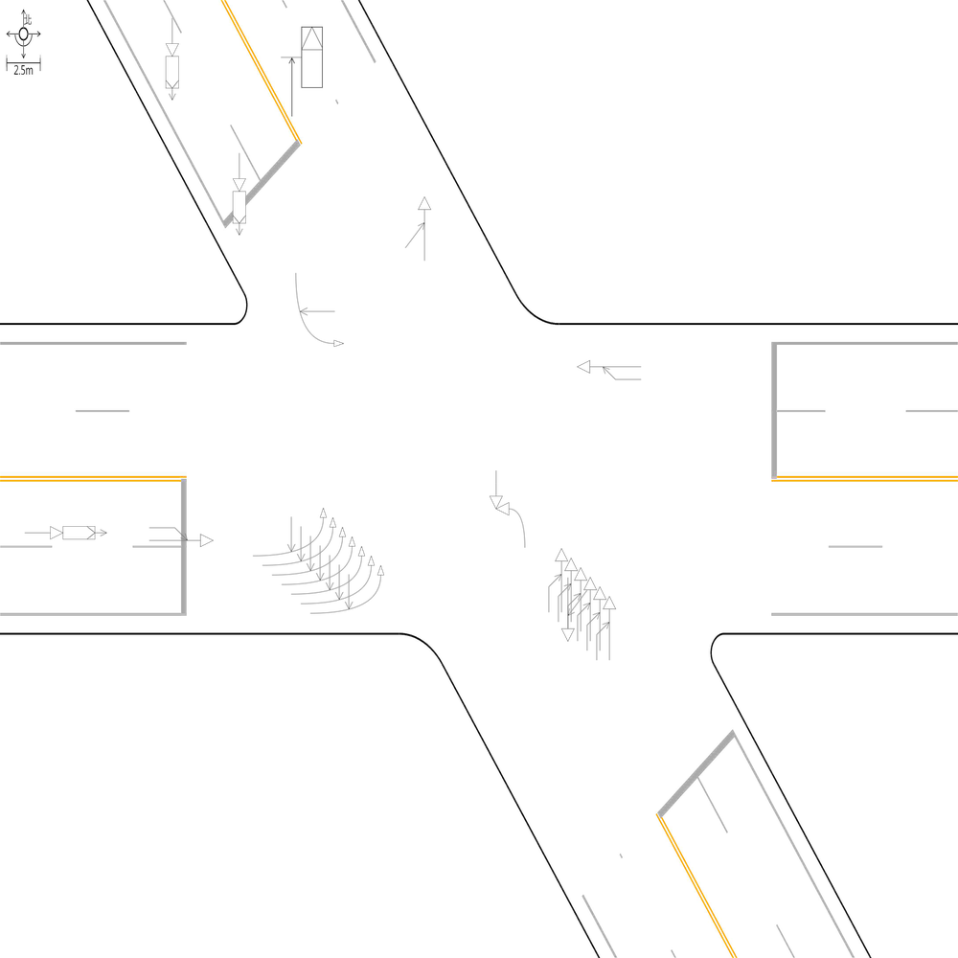 | 100 | 100 | 100 | 📊 統計資訊: 總字元數:492 正確字元數:492 錯誤字元數:0 ✅ 整體字元正確率:100.00% | ocr_labels: [] pred_ocr_labels: [] TP detail (matches): {} FP detail: {} FN detail: {}
 |  |  |  |  |  | Total accuracy: 97.42%

 |  |  |  |  |  | 運研所 accuracy: 97.42%
 |  |  |  |  |  | 正交 accuracy: 98.77%
 |  |  |  |  |  | 斜交 accuracy: 99.46%
 |  |  |  |  |  | OCR accuracy: 100.00%

